00_总对比
8种建模方案总对比｜先看这一张
当前内部测试：四因子RF为0.5538；GP与RF/GP组合训练CV较高，但固定测试略低。不能把一次测试排序当作新样本上的永久排序。
包括4种原模型、3种新增基础方法及1种组合。新增方法没有同名原版，不能虚构“改前”分数。LightGBM退化试验与建议保留原版分开列。
统一目标ln(1+Li)；主要结果均使用1090训练／273测试，原Li≤2000筛选不变。参数按训练验证选择，固定测试已被多轮开发查看。

模型／方案 | 原版R² | 后续代表试验R² | 变化（非百分比） | 建议保留R² | 代表试验CV R² | 输入／态度 | 关键改动与必须知道的事
随机森林 RF | 0.5390 | 0.5538 | +0.0148 | 0.5538 | 0.4503 | 4因子；已有模型改动 | 合并重复信息、调参、63种子集筛选；最终4因子小幅提高。
支持向量回归 SVR | 0.4680 | 0.5135 | +0.0456 | 0.5135 | 0.4298 | 6组；已有模型改动 | 原版已标准化；调核参数与输入，误差均值改善并不一致。
LightGBM | 0.5396 | 0.4851 | -0.0545 | 0.5396 | 0.4097 | 试验6组；保留原23列 | 试验0.4851低于原0.5396；保留原版，不当作成功提高。
神经网络 MLP | 0.3562 | 0.5007 | +0.1445 | 0.5007 | 0.3680 | 6组；已有模型改动 | 训练后仅0.3733；到0.5007的大部分增益来自一条负预测修正。
XGBoost | 新增，无原版 | 0.4982 | 不适用 | 0.4982 | 0.4217 | 4因子；新增对照 | 新增，48组设置；未超过RF。
高斯过程回归 | 新增，无原版 | 0.5440 | 不适用 | 0.5440 | 0.4598 | 4因子；新增对照 | 新增，32组设置；训练CV更高，测试未超RF。
样条加性回归 | 新增，无原版 | 0.4939 | 不适用 | 0.4939 | 0.4054 | 4因子；新增对照 | 新增，48组；样条＋岭回归，无显式交互，非完整GAM。
RF＋高斯过程组合 | 新增，无原版 | 0.5506 | 不适用 | 0.5506 | 0.4626 | 4因子；新增对照 | 新增组合，11个权重；RF30%＋GP70%，不直接相加两模型重要性。

点模型名称进入对应详表。独立文件请与8份模型Excel放在同一文件夹；综合文件内可直接切换9个标签。每张详表都嵌入图，并带有步骤、参数、候选记录、273条预测和来源链接。
R²不是准确率；RMSE/MAE在对数尺度上。变量重要性是预测依赖，不是因果贡献；原始23列及6组对照保留。下方有图册和术语解释。

怎么看这些数字：只需要记住5件事
R² |  | 通常越高越好；可以为负。0.55不是55%的预测准确率。
RMSE／MAE |  | 误差通常越低越好；这里都在ln(1+Li)尺度，不是原浓度单位。
训练CV |  | 在训练数据中分折检验，用来选参数；最优CV可能因多次搜索而偏乐观。
固定测试 |  | 同一273条，便于比较；已经过多轮开发查看，不等于独立外部验证。
是否改进成功 |  | 既看结果升降，也看收益来源和波动；失败试验也保留，不把新增模型的RF参考写成它的原版。

8种方案总体对照
怎么看：新增方法不编造原版分数；LightGBM深色柱是退化试验，建议保留浅色原版。这里只比较内部测试，不证明新样本上的排序。
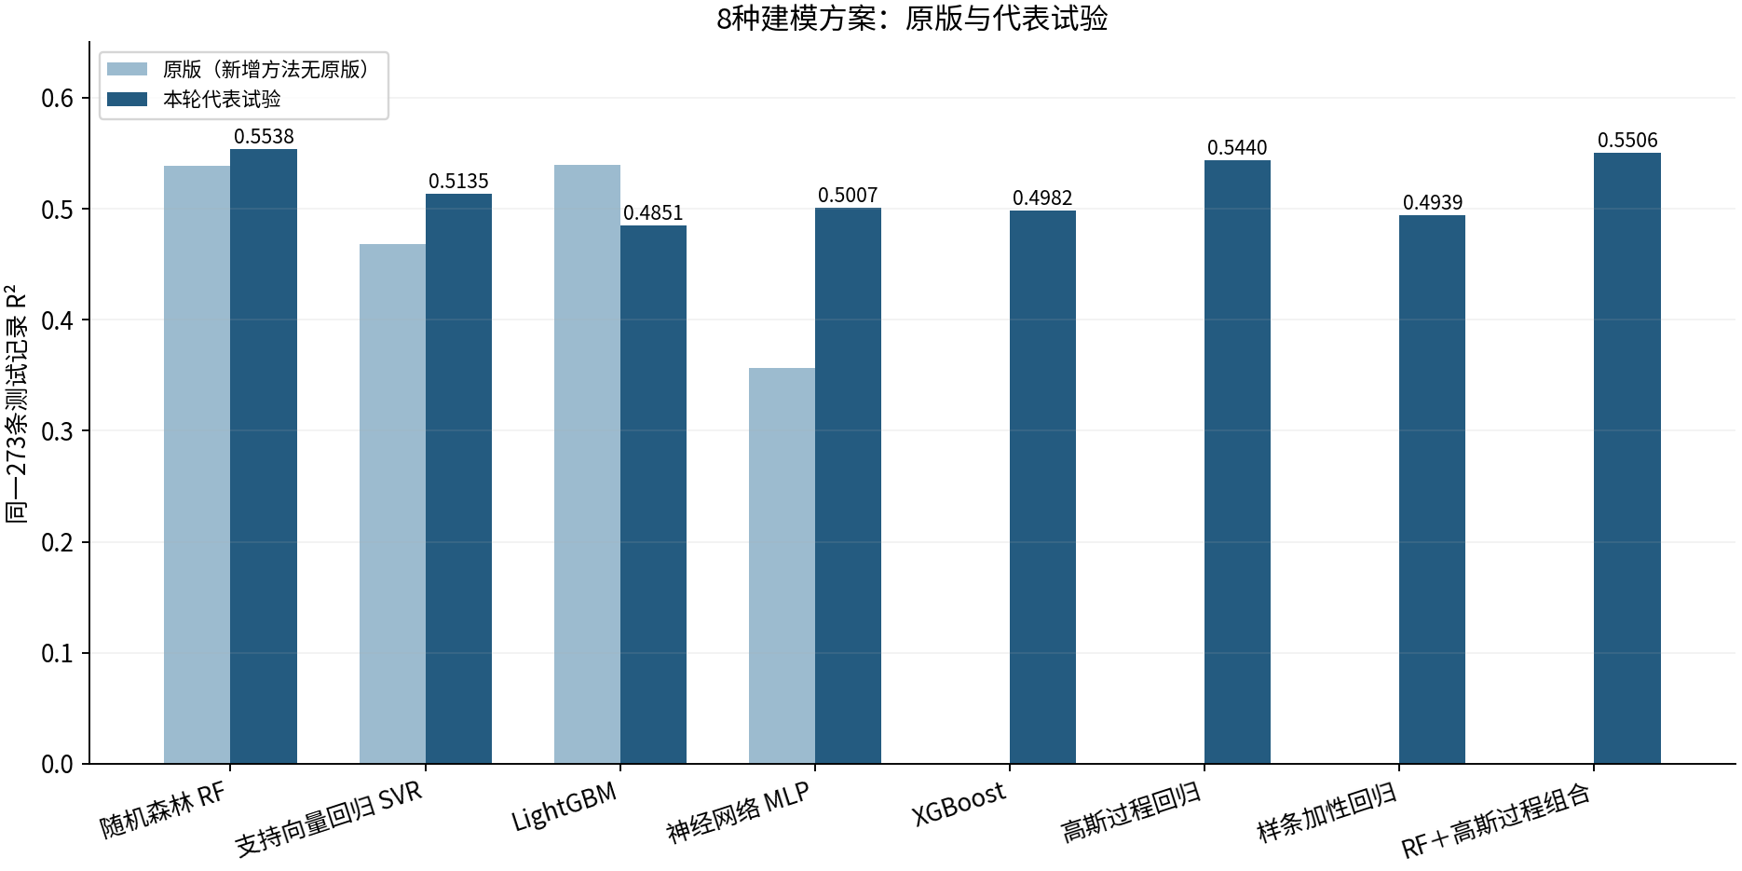

图源：8张详表中的阶段结果。

历史四模型总览（变量筛选前）
怎么看：这是最初四模型、6组阶段的图，不是当前8模型的最新排名。RF最终4因子结果见上图。
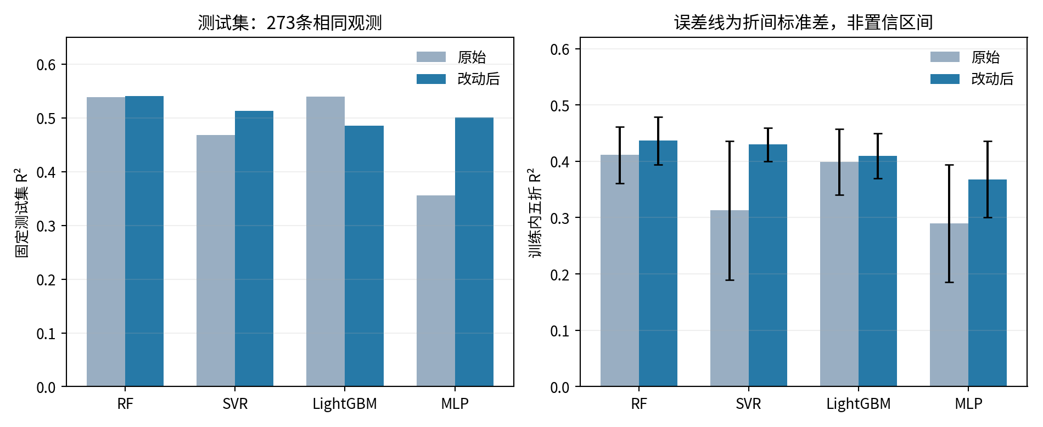

图源：figures/performance_overview.png

历史四模型统一组重要性
怎么看：仅最初四模型阶段。重要性受相关输入与模型外推影响，不是贡献率，也不能据数值大小判断哪个模型更懂物理机制。
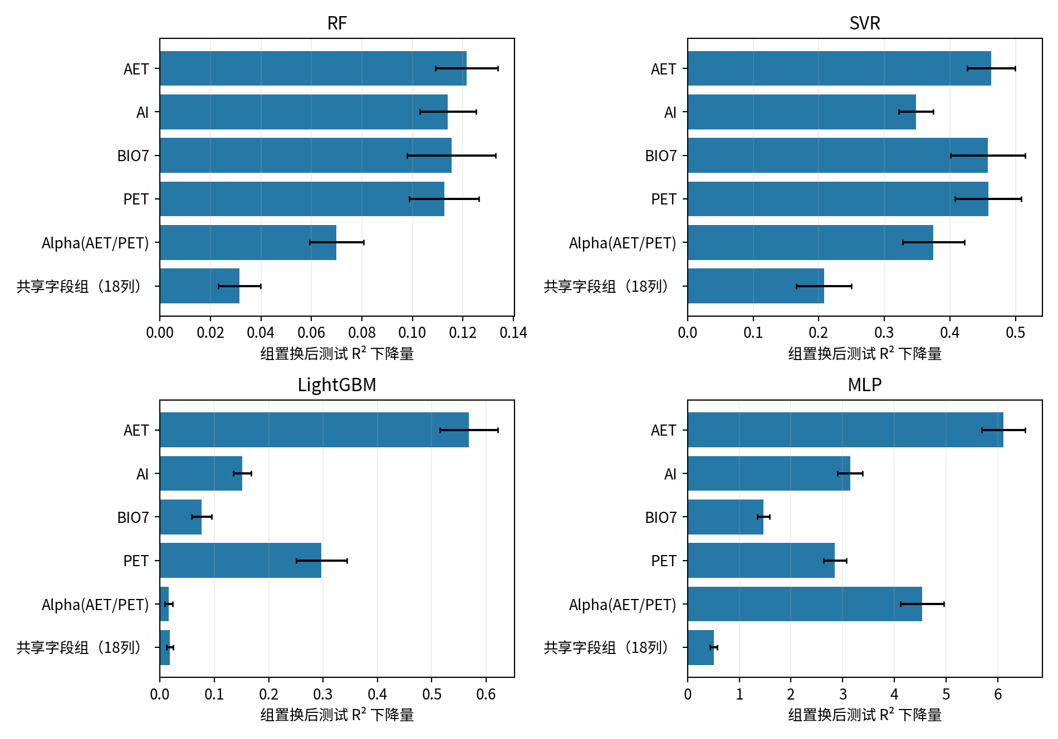

图源：figures/standardized_group_importance.png

工作量与证据说明
这套表汇总611条相关候选／对照记录（含重复设置和辅助试验），以及56次图像展示。并非这些设置都是独立算法，也并非每个候选都评过固定测试。
证据路径：原始四模型final_comparison.csv；RF变量筛选feature_selection/；新方法other_methods/；补充迭代与训练筛样本additional_experiments/。来源固定到提交1846fda，详表可逐项打开。

01_RF
随机森林 RF｜改进方法、结果与全图
四因子方案测试R²=0.5538，比原代码复现约提高0.0148；属于小幅改善。
它怎么工作：让很多棵树共同预测，再取平均；本轮重点减少重复输入和不必要的复杂度。
共同条件：原Li≤2000筛选后1363条；通常1090训练／273测试；目标ln(1+Li)，随机种子42。本表是记录汇总，改数字不会重新训练。
总对比 | 改进过程 | 参数解释 | 图册 | 搜索记录 | 逐条预测 | 数据来源
① 先看结果：R²越高通常越好，RMSE/MAE越低通常越好
版本 | 输入 | 测试R² | RMSE | MAE | 训练CV R² ± 折间SD | 说明
原代码复现：23列 | 23列 | 0.5390 | 0.7411 | 0.5783 | 0.4112 ± 0.0501 | 同一运行环境复现；保留原始代码逻辑。
调参＋6组：含非负下限 | 6组 | 0.5403 | 0.7401 | 0.5738 | 0.4366 ± 0.0425 | 同一1090训练／273测试。
训练CV选中：4因子 | 4因子 | 0.5538 | 0.7291 | 0.5629 | 0.4503 ± 0.0540
读数提示：R²不是“准确率”；0.55不能写成55%预测准确。误差也在ln(1+Li)尺度上，不是原浓度单位。折间SD是验证分数波动，不是置信区间。
代表试验输入：AET、AI、Alpha(AET/PET)、BIO7
必须知道：删PET及共享组后分数略好，不证明这些因子没有物理作用；本模型只利用当前可用信息。
建议：简化候选；保留6组对照，仍需独立样本验证。 固定测试已被多轮查看，不能代替独立外部验证。
运行：python code/RF_selected_subset.py QSH.xlsx --output RF_results
查看顺序：先读概览，再点上方导航；各节蓝条标题可点回概览。图册、搜索记录、预测及来源都在下方。默认仅打印本页概览。

② 具体改了什么、为什么改、结果怎样
步骤 | 做了什么（通俗说明） |  | 为什么做 |  | 关键设置／结果 | 怎么理解
查数据 | 发现18列提供完全线性重复信息，先合并成1个共享代表。 |  | 减少重复表示造成的偏重。 |  | 23列→6个非重复信息组 | 保留全部已有数值信息；不是确认18种物理性质相同。
限制复杂度 | 调整树深、每次分裂的候选变量数，并加入剪枝惩罚。 |  | 降低拟合噪声的机会。 |  | 深度10→8；ccp_alpha=0.001；max_features=0.3 | 6组版本测试0.5403，原版0.5390；单靠这步收益很小。
筛选输入 | 枚举6组的全部63个非空组合，按训练CV选。 |  | 检查不是所有输入都必须进模型。 |  | AET、AI、Alpha(AET/PET)、BIO7 | 4组测试0.5538；训练CV0.4503；5折中4折高于6组。
核对前6/7列 | 每个训练折内重新排名，再比较前6或7列。 |  | 避免用测试重要性倒选变量。 |  | 原参数：前6列0.5403；前7列0.5393 | 直接按单列排名删变量不够；可能选中重复代表。
检查树数 | 比较50、100、300、500、1000、2000棵。 |  | 检验更多树是否有帮助。 |  | 6组CV：500棵0.4366；2000棵0.4376 | 增加树数基本趋于稳定；不是越多越好。
异常值敏感性 | 只在训练内试分位数剔除、孤立森林、OOF残差筛选及缩尾。 |  | 验证异常点是否拖累预测。 |  | 6组RF删尾部10条时测试0.5442 | 该试验未证实样本有错，未用于最终4因子版本；收益不可相加。
其他对照 | 试过RF+PCA和RF/SVR平均等辅助方案。 |  | 检查降维或误差互补。 |  | RF+PCA最佳CV约0.3953；旧RF/SVR测试0.5432 | 均没有出现明显突破，完整搜索记录保留。

③ 参数前后对照：名词旁边解释用途
项目 |  | 原版／开始时 |  | 代表试验设置 |  | 是什么意思
输入 |  | 23列 |  | 4因子 |  | 少的是重复或在本模型中不增益的信息，不是删除原始数据。
树的数量 |  | 1000 |  | 500 |  | 减少树数不是主要增益来源。
最大树深 |  | 10 |  | 8 |  | 限制单棵树过于复杂。
最少叶子样本 |  | 3 |  | 1 |  | 这一项放宽；复杂度由深度、剪枝等共同控制。
分裂候选变量比例 |  | 1.0 |  | 0.3 |  | 改变每个节点看到的变量数量。
剪枝惩罚 |  | 0 |  | 0.001 |  | 惩罚价值很小的分裂。

补充结果：变量组合及前6／7列
方案 | 说明／输入 | 测试R² | RMSE | MAE | 训练CV R² | 训练删行数 | 是否主方案
subset_18 | AET | 0.4898 | 0.7797 | 0.5972 | 0.4031 | 0 | 过程／对照
subset_18_20 | AET | Alpha(AET/PET) | 0.5195 | 0.7567 | 0.5779 | 0.4414 | 0 | 过程／对照
subset_18_19_20 | AET | AI | Alpha(AET/PET) | 0.5511 | 0.7313 | 0.5643 | 0.4489 | 0 | 过程／对照
subset_18_19_20_22 | AET | AI | Alpha(AET/PET) | BIO7 | 0.5538 | 0.7291 | 0.5629 | 0.4503 | 0 | 主4因子
subset_0_18_19_20_22 | CECS | AET | AI | Alpha(AET/PET) | BIO7 | 0.5459 | 0.7356 | 0.5659 | 0.4442 | 0 | 过程／对照
subset_0_18_19_20_21_22 | CECS | AET | AI | Alpha(AET/PET) | PET | BIO7 | 0.5403 | 0.7401 | 0.5738 | 0.4366 | 0 | 过程／对照
original23 | CECS | CECT | SpH | SOC | SCF | SSiF | SSaF | SGC | TCF | TSiF | TSaF | TGC | OAR | SNRC | SNA | TpH | TOC | ST | AET | AI | Alpha(AET/PET) | PET | BIO7 | 0.5390 | 0.7411 | 0.5783 | 0.4112 | 0 | 过程／对照
modified_params23 | CECS | CECT | SpH | SOC | SCF | SSiF | SSaF | SGC | TCF | TSiF | TSaF | TGC | OAR | SNRC | SNA | TpH | TOC | ST | AET | AI | Alpha(AET/PET) | PET | BIO7 | 0.5434 | 0.7376 | 0.5710 | 0.4225 | 0 | 过程／对照
training_rank_top6_original_RF | PET | AET | AI | BIO7 | Alpha(AET/PET) | SOC | 0.5403 | 0.7400 | 0.5771 | 0.4095 | 0 | 过程／对照
training_rank_top7_original_RF | PET | AET | AI | BIO7 | Alpha(AET/PET) | SOC | SSiF | 0.5393 | 0.7409 | 0.5778 | 0.4093 | 0 | 过程／对照
说明：上表中筛样本试验仅在训练内进行；6组试验与最终4因子试验是不同方案，收益不能相加。

补充结果：迭代及训练异常样本处理
方案 | 说明／输入 | 测试R² | RMSE | MAE | 训练CV R² | 训练删行数 | 是否主方案
RF_trees_50 | RF_iterations | 0.5380 | 0.7419 | 0.5704 | 0.4419 | 0 | 过程／对照
target_trim_0.01 | outlier_sensitivity | 0.5442 | 0.7369 | 0.5705 | 0.4445 | 10 | 过程／对照
target_winsor_0.02 | outlier_sensitivity | 0.5355 | 0.7439 | 0.5777 | 0.4384 | 0 | 过程／对照
isolation_X_0.01 | outlier_sensitivity | 0.5337 | 0.7454 | 0.5759 | 0.4441 | 11 | 过程／对照
residual_OOF_0.01 | outlier_sensitivity | 0.5409 | 0.7396 | 0.5738 | 0.4429 | 11 | 过程／对照
none_0 | outlier_sensitivity | 0.5403 | 0.7401 | 0.5738 | 0.4366 | 0 | 过程／对照
RF_trees_500 | RF_iterations | 0.5403 | 0.7401 | 0.5738 | 0.4366 | 0 | 过程／对照
说明：上表中筛样本试验仅在训练内进行；6组试验与最终4因子试验是不同方案，收益不能相加。

④ 图册：每张图都注明版本与怎么看
图均直接嵌入Excel，离线可见。宽树图保留原图分辨率，可放大或另存查看；树图只是模型局部结构。没有测试过的候选不补画虚构测试结果。

图1｜关键版本拟合对照
怎么看：点越接近红色1:1线，预测越接近实测。所有面板是同一273条测试记录。新增方法左侧RF仅作参考，不是其原版。

图源：已保存的逐行预测；本次未重新训练。

图2｜参数与方案搜索记录图
怎么看：每个点是一个已完成的候选方案。横轴只是记录顺序，不代表模型逐步进步；分数不是固定测试R²。详见下方逐项记录。
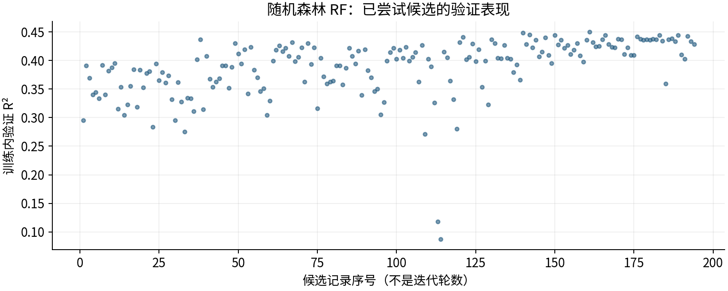

图源：工作表“搜索记录”区域及对应源CSV。

图3｜原上传变量重要性（按原Excel重绘）
怎么看：LightGBM原版统计分裂次数；其他原版使用置换重要性。重复列会相互替代，不能用这些数值直接比较物理贡献或跨模型大小。
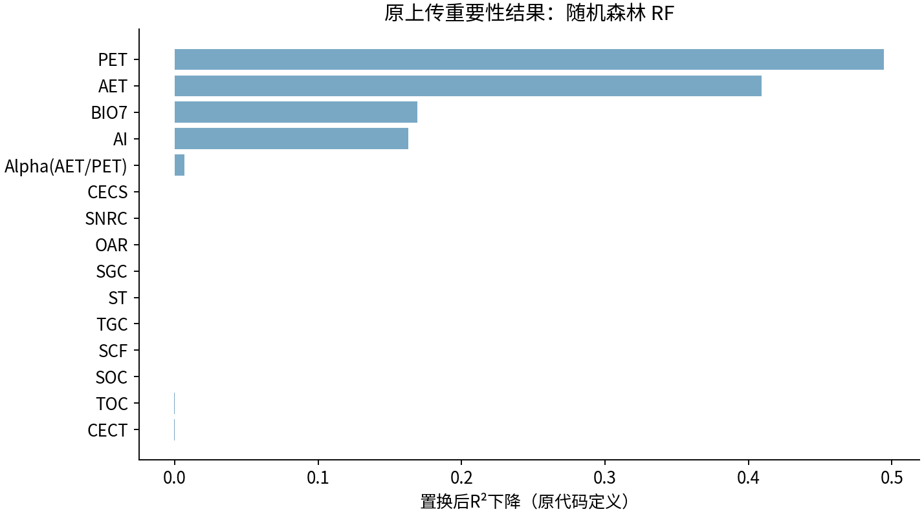

图源：uploaded_original_results/RF变量重要性.xlsx

图4｜RF决策树结构
怎么看：最初四模型的6组试验阶段；不是后续变量筛选版本。
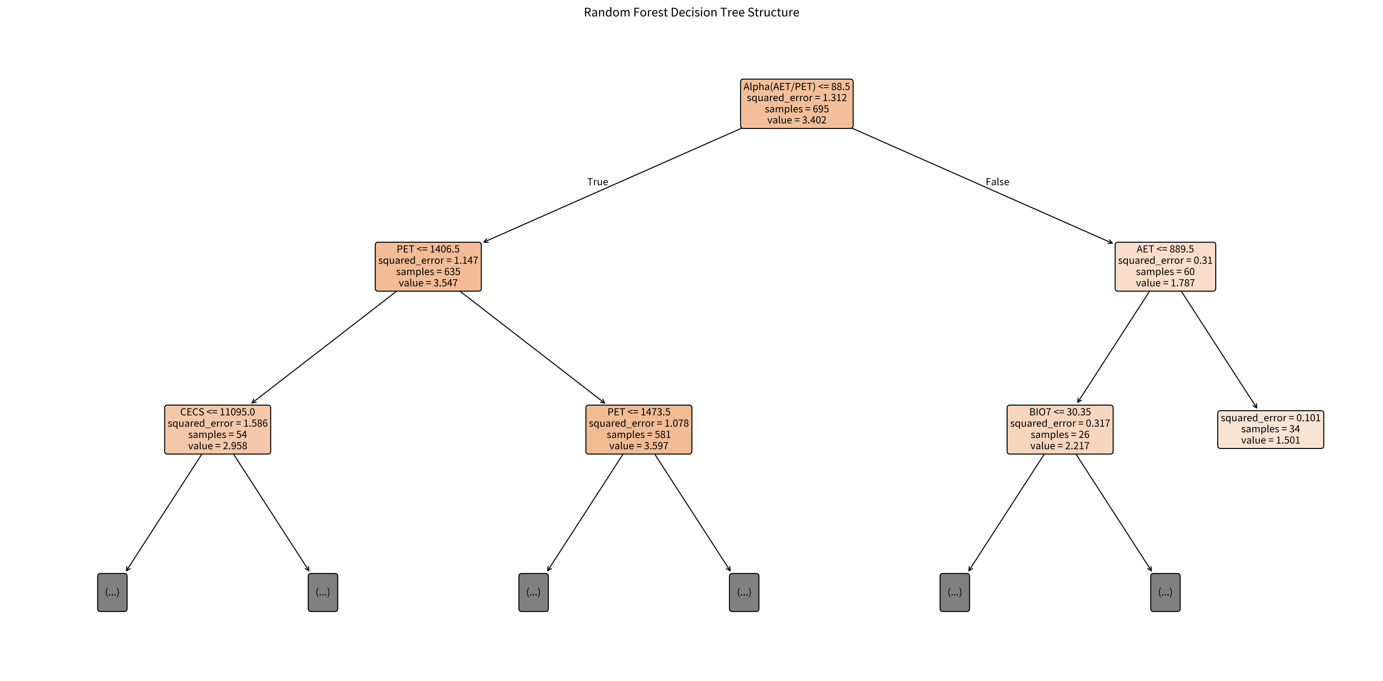

图源：results/RF/RF决策树结构.png

图5｜RF变量重要性
怎么看：最初四模型的6组试验阶段；不是后续变量筛选版本。
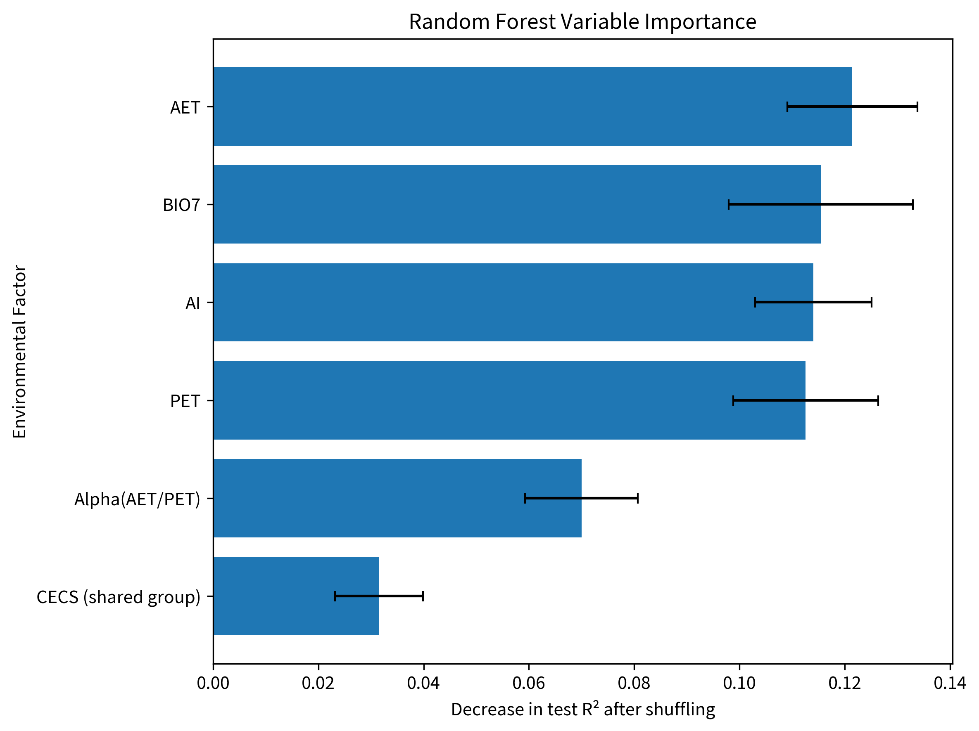

图源：results/RF/RF变量重要性.png

图6｜RF模型拟合散点图
怎么看：最初四模型的6组试验阶段；不是后续变量筛选版本。
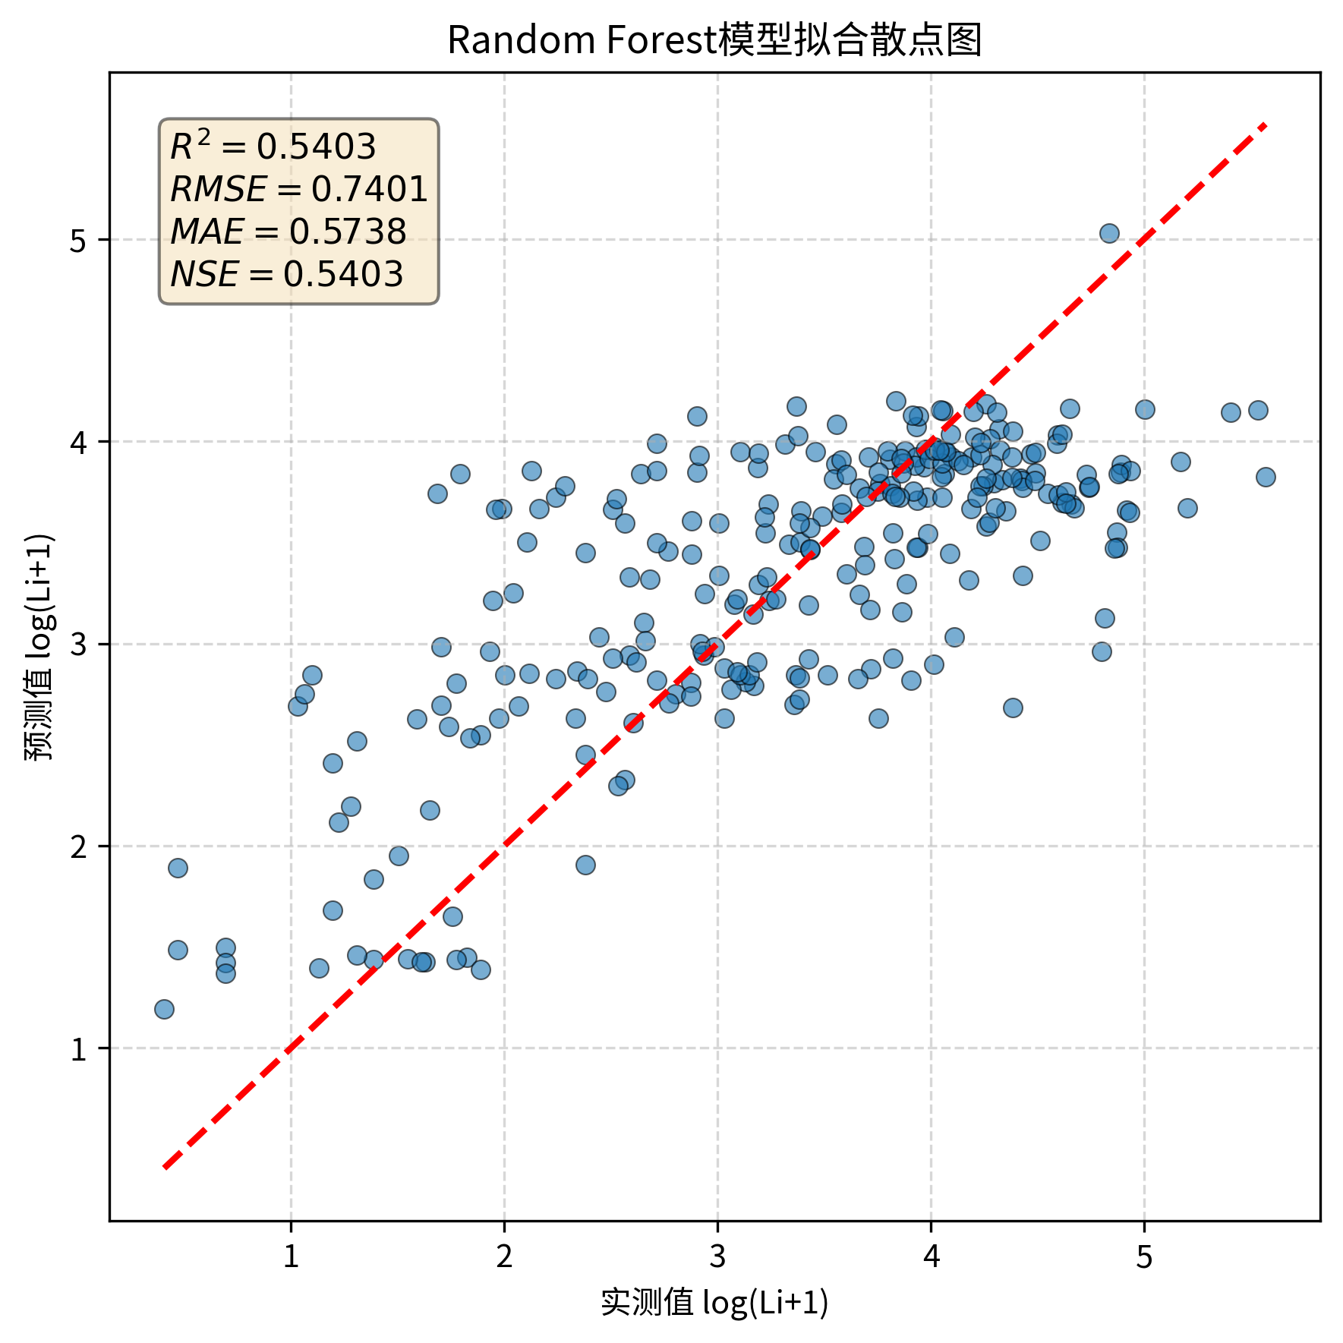

图源：results/RF/RF模型拟合散点图.png

图7｜RF_before_after
怎么看：最初四模型前后对照；RF右图是6组0.5403，后续4因子0.5538见本表首图。
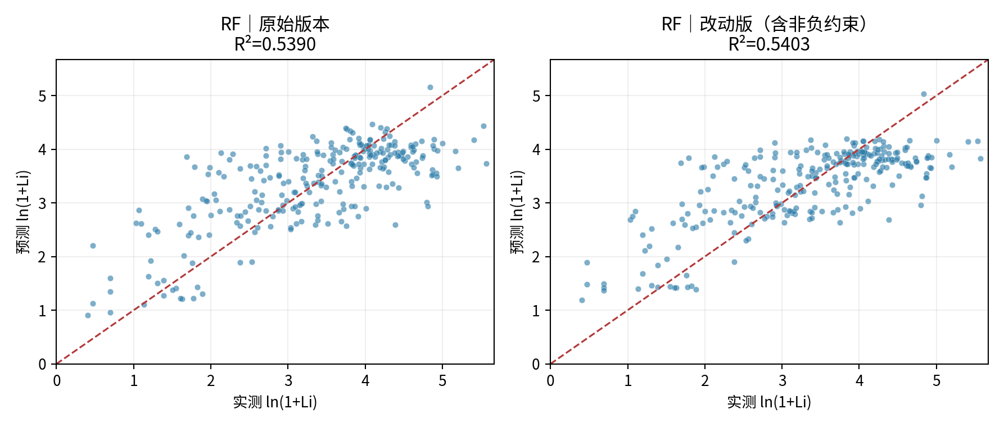

图源：figures/RF_before_after.png

图8｜RF决策树结构
怎么看：最终4因子RF，测试R²0.5538。树图只是其中一棵树的局部。
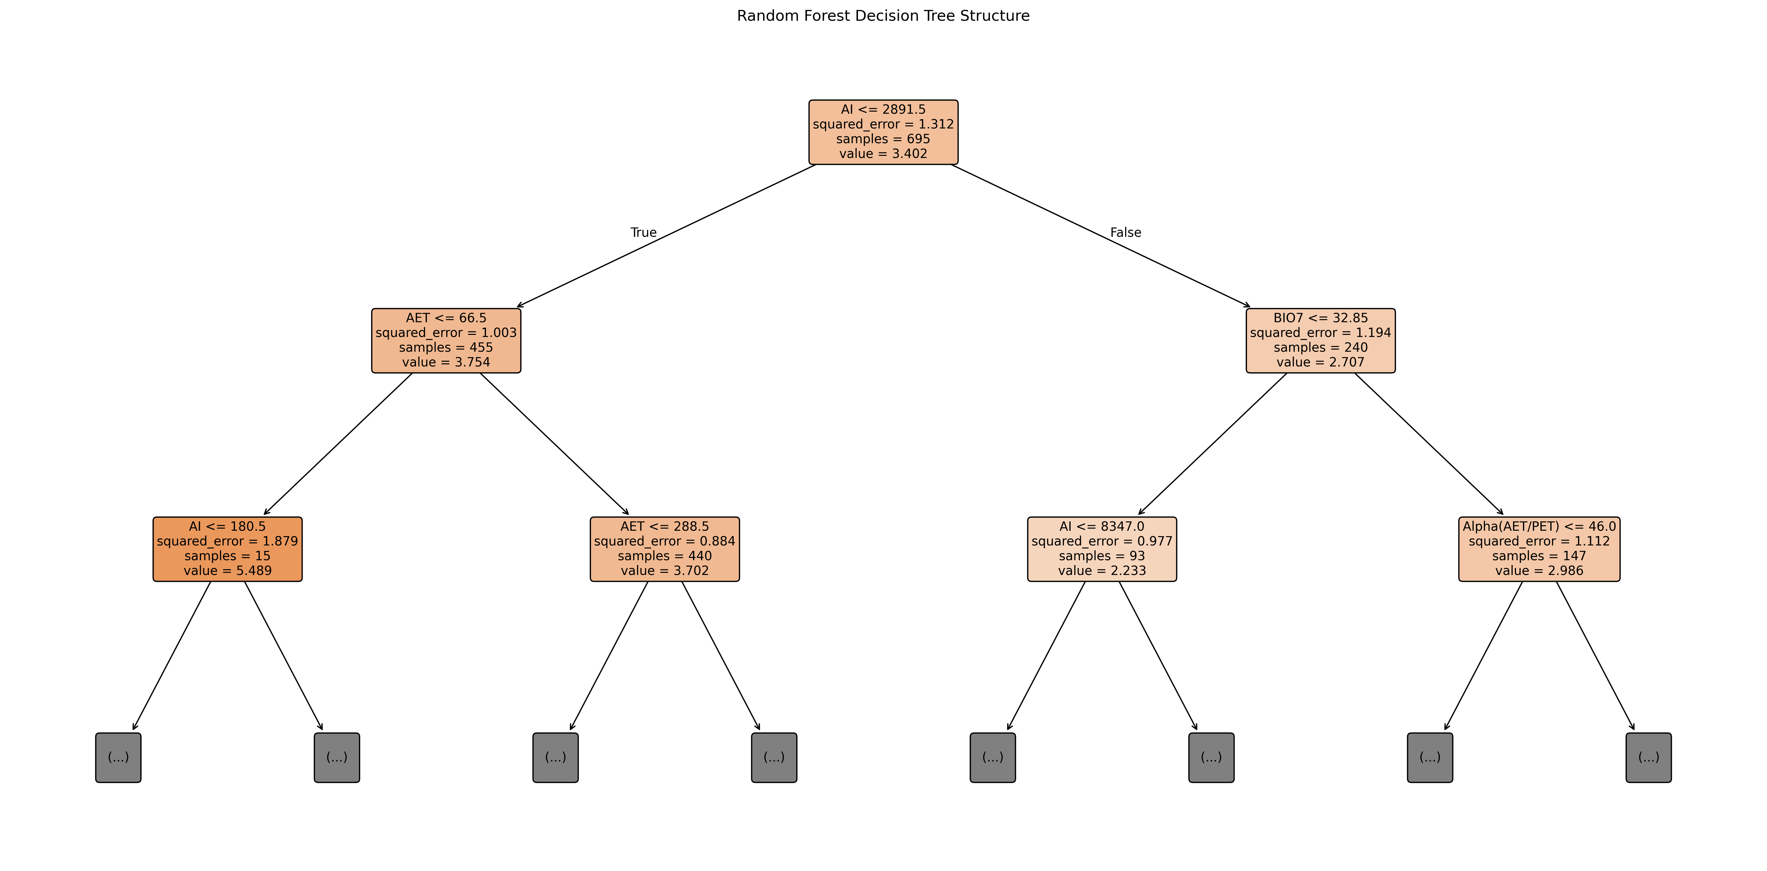

图源：feature_selection/RF_selected_subset_results/RF决策树结构.png

图9｜RF变量重要性
怎么看：最终4因子RF，测试R²0.5538。树图只是其中一棵树的局部。
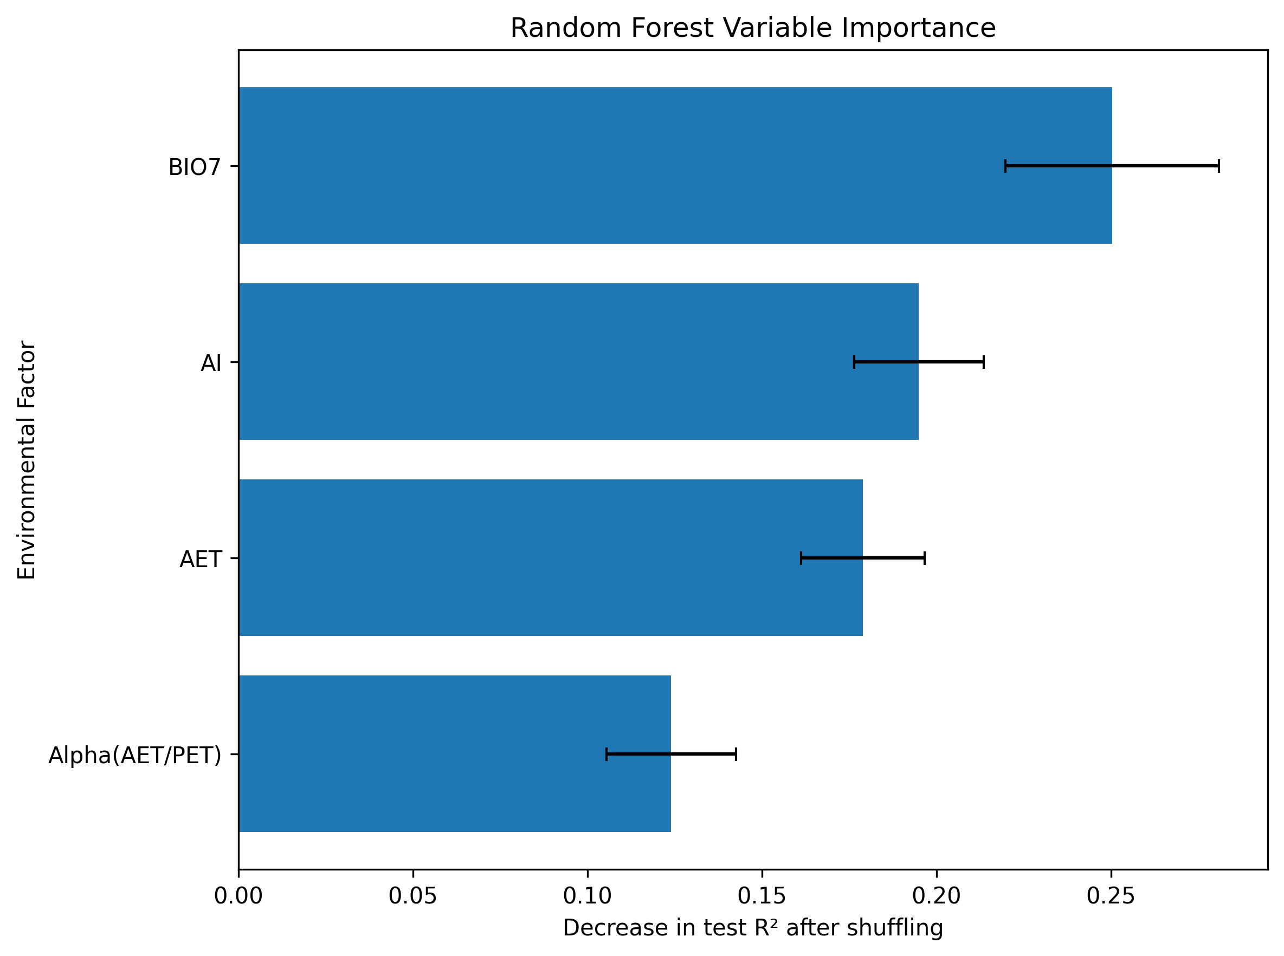

图源：feature_selection/RF_selected_subset_results/RF变量重要性.png

图10｜RF模型拟合散点图
怎么看：最终4因子RF，测试R²0.5538。树图只是其中一棵树的局部。
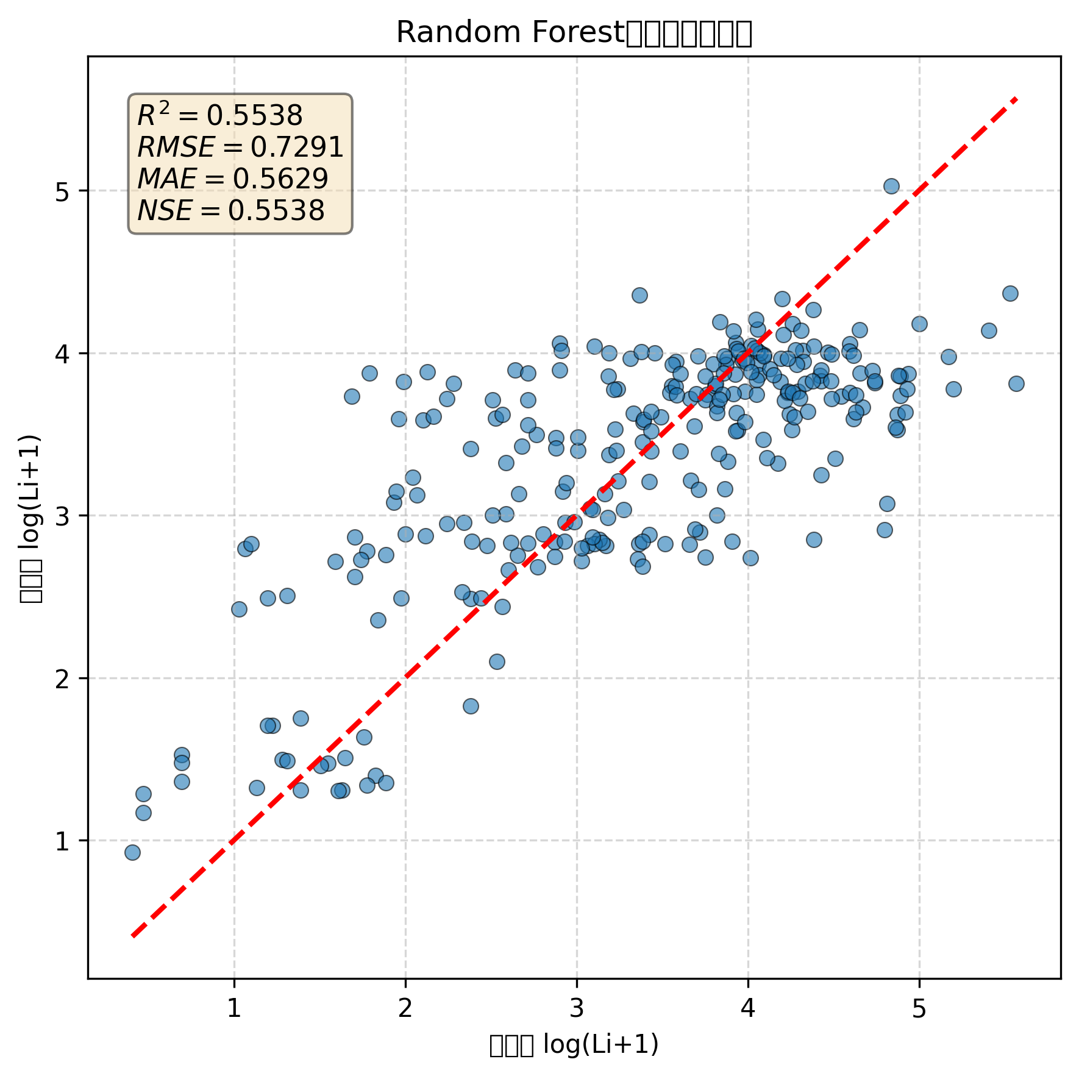

图源：feature_selection/RF_selected_subset_results/RF模型拟合散点图.png

图11｜RF决策树结构
怎么看：仅6组RF训练尾部剔除10条的敏感性试验；不是最终4因子方案。
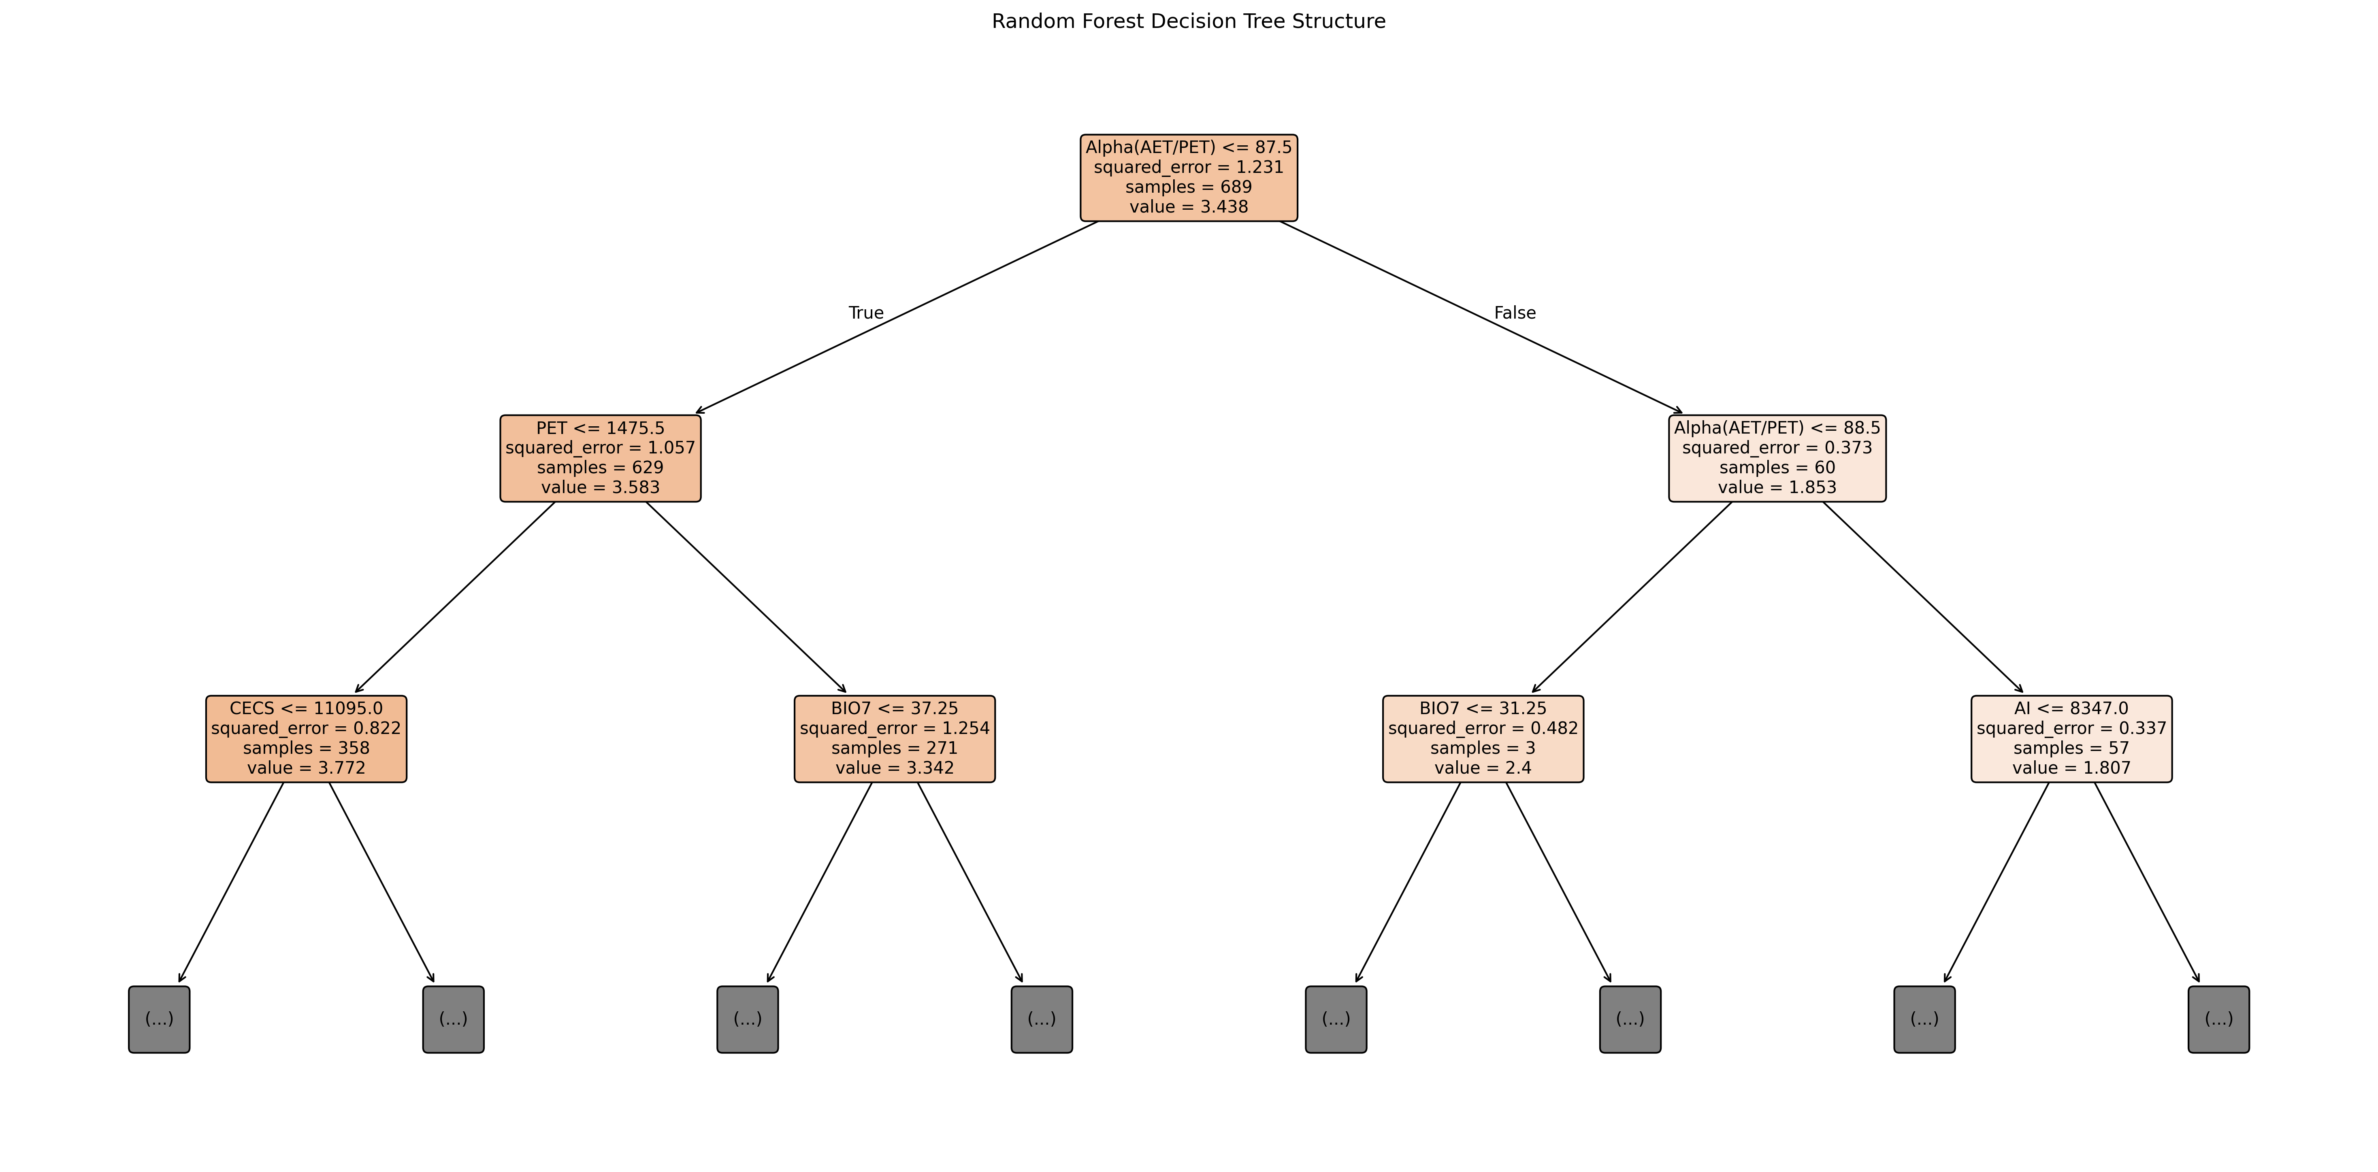

图源：additional_experiments/RF_tail_sensitivity_results/RF决策树结构.png

图12｜RF变量重要性
怎么看：仅6组RF训练尾部剔除10条的敏感性试验；不是最终4因子方案。
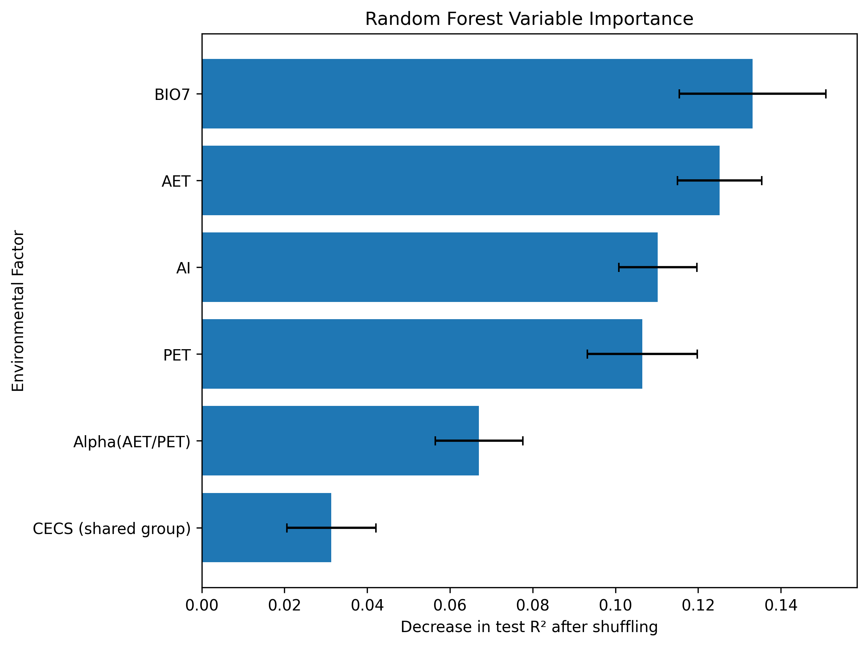

图源：additional_experiments/RF_tail_sensitivity_results/RF变量重要性.png

图13｜RF模型拟合散点图
怎么看：仅6组RF训练尾部剔除10条的敏感性试验；不是最终4因子方案。


图源：additional_experiments/RF_tail_sensitivity_results/RF模型拟合散点图.png

图14｜feature_count_comparison
怎么看：各组数下按训练CV选组合，再看同一测试。误差线是折间标准差，不是置信区间。
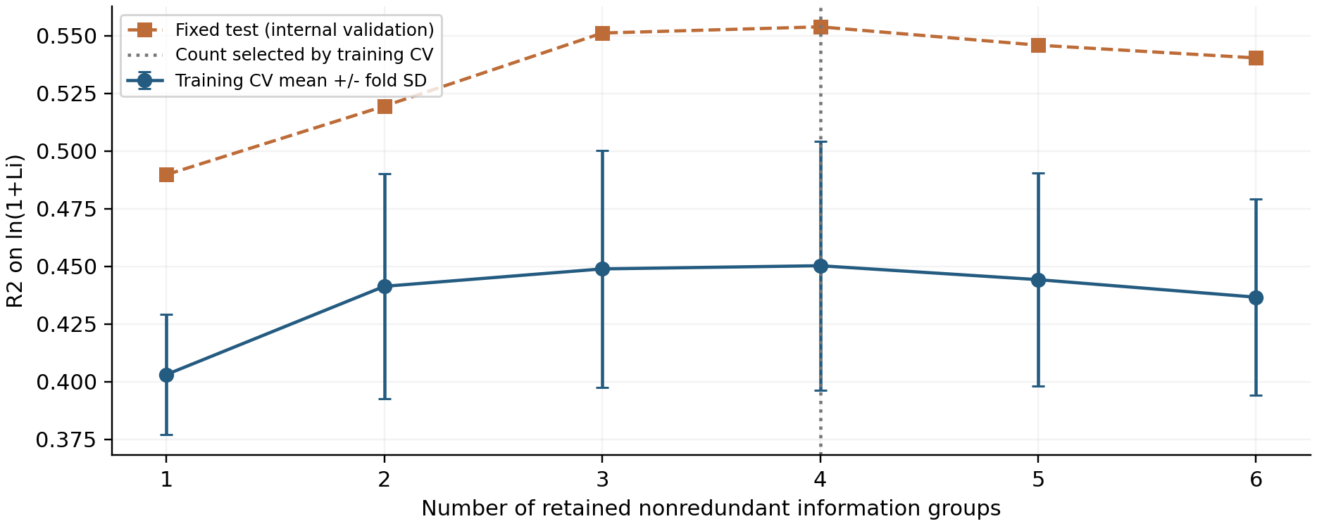

图源：feature_selection/feature_count_comparison.png

图15｜outlier_sensitivity
怎么看：只在训练内筛样本；统计异常不等于已证实错误。
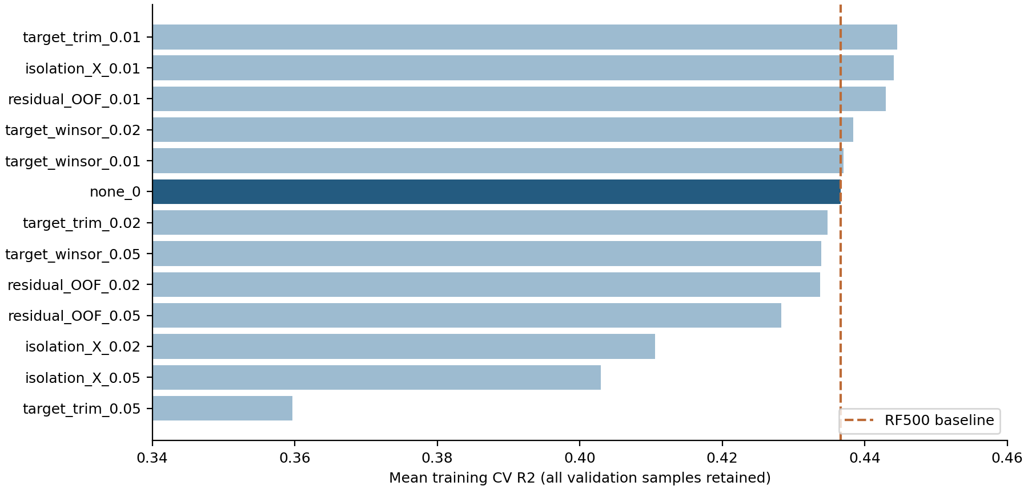

图源：additional_experiments/outlier_sensitivity.png

图16｜RF_importance_stability
怎么看：6组阶段的重要性／去一组稳定性分析；不是4因子模型的物理贡献。
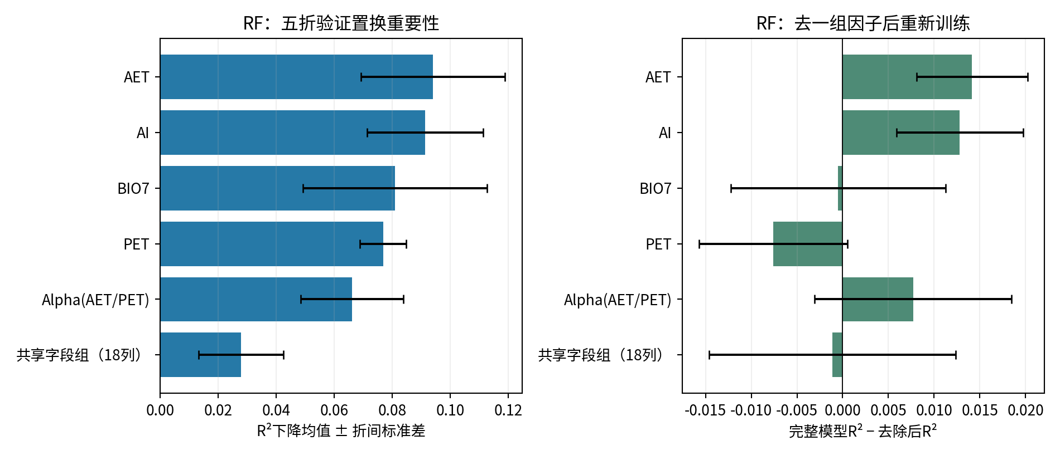

图源：figures/RF_importance_stability.png

图17｜iteration_curves
怎么看：三幅图分别是RF、原LightGBM、6组LightGBM。阴影是训练五折标准差；更多轮数不保证提高。

图源：additional_experiments/iteration_curves.png

⑤ 做过哪些尝试：可追溯的训练内记录
本表保留194条候选／对照记录，可能包含重复设置。下列“验证R²”均是训练内验证，不是273条固定测试；参数记录不能都当作改进成功。
批次 | 方案 | 训练内验证R² | 原记录波动 | 参数／设置 |  | 说明
broad_screen | RF_PCA_scaled | 0.2952 | 0.0237 | {'randomforestregressor__min_samples_leaf': 20, 'randomforestregressor__max_features': 1.0, 'randomforestregressor__max_depth': 8, 'randomforestregressor__ccp_alpha': 0.01, 'pca__n_components': 2} |  | 训练内验证分数；不是273条固定测试结果。
broad_screen | RF_PCA_scaled | 0.3908 | 0.0315 | {'randomforestregressor__min_samples_leaf': 5, 'randomforestregressor__max_features': 0.5, 'randomforestregressor__max_depth': 12, 'randomforestregressor__ccp_alpha': 0.001, 'pca__n_components': 6} |  | 训练内验证分数；不是273条固定测试结果。
broad_screen | RF_PCA_scaled | 0.3696 | 0.0212 | {'randomforestregressor__min_samples_leaf': 5, 'randomforestregressor__max_features': 1.0, 'randomforestregressor__max_depth': 8, 'randomforestregressor__ccp_alpha': 0.01, 'pca__n_components': 3} |  | 训练内验证分数；不是273条固定测试结果。
broad_screen | RF_PCA_scaled | 0.3404 | 0.0304 | {'randomforestregressor__min_samples_leaf': 10, 'randomforestregressor__max_features': 1.0, 'randomforestregressor__max_depth': None, 'randomforestregressor__ccp_alpha': 0.0, 'pca__n_components': 3} |  | 训练内验证分数；不是273条固定测试结果。
broad_screen | RF_PCA_scaled | 0.3448 | 0.0260 | {'randomforestregressor__min_samples_leaf': 10, 'randomforestregressor__max_features': 0.5, 'randomforestregressor__max_depth': 6, 'randomforestregressor__ccp_alpha': 0.01, 'pca__n_components': 5} |  | 训练内验证分数；不是273条固定测试结果。
broad_screen | RF_PCA_scaled | 0.3337 | 0.0405 | {'randomforestregressor__min_samples_leaf': 5, 'randomforestregressor__max_features': 1.0, 'randomforestregressor__max_depth': 4, 'randomforestregressor__ccp_alpha': 0.01, 'pca__n_components': 4} |  | 训练内验证分数；不是273条固定测试结果。
broad_screen | RF_PCA_scaled | 0.3919 | 0.0345 | {'randomforestregressor__min_samples_leaf': 3, 'randomforestregressor__max_features': 1.0, 'randomforestregressor__max_depth': 6, 'randomforestregressor__ccp_alpha': 0.001, 'pca__n_components': 5} |  | 训练内验证分数；不是273条固定测试结果。
broad_screen | RF_PCA_scaled | 0.3404 | 0.0304 | {'randomforestregressor__min_samples_leaf': 10, 'randomforestregressor__max_features': 1.0, 'randomforestregressor__max_depth': None, 'randomforestregressor__ccp_alpha': 0.001, 'pca__n_components': 3} |  | 训练内验证分数；不是273条固定测试结果。
broad_screen | RF_PCA_scaled | 0.3824 | 0.0249 | {'randomforestregressor__min_samples_leaf': 1, 'randomforestregressor__max_features': 1.0, 'randomforestregressor__max_depth': 6, 'randomforestregressor__ccp_alpha': 0.001, 'pca__n_components': 3} |  | 训练内验证分数；不是273条固定测试结果。
broad_screen | RF_PCA_scaled | 0.3879 | 0.0253 | {'randomforestregressor__min_samples_leaf': 1, 'randomforestregressor__max_features': 0.5, 'randomforestregressor__max_depth': 6, 'randomforestregressor__ccp_alpha': 0.0, 'pca__n_components': 5} |  | 训练内验证分数；不是273条固定测试结果。
broad_screen | RF_PCA_scaled | 0.3953 | 0.0241 | {'randomforestregressor__min_samples_leaf': 3, 'randomforestregressor__max_features': 0.5, 'randomforestregressor__max_depth': None, 'randomforestregressor__ccp_alpha': 0.01, 'pca__n_components': 6} |  | 训练内验证分数；不是273条固定测试结果。
broad_screen | RF_PCA_scaled | 0.3151 | 0.0386 | {'randomforestregressor__min_samples_leaf': 20, 'randomforestregressor__max_features': 1.0, 'randomforestregressor__max_depth': 12, 'randomforestregressor__ccp_alpha': 0.01, 'pca__n_components': 6} |  | 训练内验证分数；不是273条固定测试结果。
broad_screen | RF_PCA_scaled | 0.3536 | 0.0379 | {'randomforestregressor__min_samples_leaf': 10, 'randomforestregressor__max_features': 1.0, 'randomforestregressor__max_depth': 12, 'randomforestregressor__ccp_alpha': 0.01, 'pca__n_components': 6} |  | 训练内验证分数；不是273条固定测试结果。
broad_screen | RF_PCA_scaled | 0.3046 | 0.0142 | {'randomforestregressor__min_samples_leaf': 10, 'randomforestregressor__max_features': 0.5, 'randomforestregressor__max_depth': 8, 'randomforestregressor__ccp_alpha': 0.01, 'pca__n_components': 2} |  | 训练内验证分数；不是273条固定测试结果。
broad_screen | RF_PCA_scaled | 0.3226 | 0.0422 | {'randomforestregressor__min_samples_leaf': 10, 'randomforestregressor__max_features': 1.0, 'randomforestregressor__max_depth': 4, 'randomforestregressor__ccp_alpha': 0.0, 'pca__n_components': 5} |  | 训练内验证分数；不是273条固定测试结果。
broad_screen | RF_PCA_scaled | 0.3555 | 0.0327 | {'randomforestregressor__min_samples_leaf': 5, 'randomforestregressor__max_features': 1.0, 'randomforestregressor__max_depth': 12, 'randomforestregressor__ccp_alpha': 0.0, 'pca__n_components': 2} |  | 训练内验证分数；不是273条固定测试结果。
broad_screen | RF_PCA_scaled | 0.3847 | 0.0273 | {'randomforestregressor__min_samples_leaf': 5, 'randomforestregressor__max_features': 0.5, 'randomforestregressor__max_depth': 12, 'randomforestregressor__ccp_alpha': 0.01, 'pca__n_components': 6} |  | 训练内验证分数；不是273条固定测试结果。
broad_screen | RF_PCA_scaled | 0.3186 | 0.0329 | {'randomforestregressor__min_samples_leaf': 5, 'randomforestregressor__max_features': 0.5, 'randomforestregressor__max_depth': 4, 'randomforestregressor__ccp_alpha': 0.01, 'pca__n_components': 5} |  | 训练内验证分数；不是273条固定测试结果。
broad_screen | RF_PCA_scaled | 0.3834 | 0.0204 | {'randomforestregressor__min_samples_leaf': 3, 'randomforestregressor__max_features': 1.0, 'randomforestregressor__max_depth': None, 'randomforestregressor__ccp_alpha': 0.01, 'pca__n_components': 2} |  | 训练内验证分数；不是273条固定测试结果。
broad_screen | RF_PCA_scaled | 0.3532 | 0.0378 | {'randomforestregressor__min_samples_leaf': 10, 'randomforestregressor__max_features': 1.0, 'randomforestregressor__max_depth': 8, 'randomforestregressor__ccp_alpha': 0.01, 'pca__n_components': 6} |  | 训练内验证分数；不是273条固定测试结果。
broad_screen | RF_PCA_scaled | 0.3778 | 0.0369 | {'randomforestregressor__min_samples_leaf': 5, 'randomforestregressor__max_features': 1.0, 'randomforestregressor__max_depth': 8, 'randomforestregressor__ccp_alpha': 0.01, 'pca__n_components': 6} |  | 训练内验证分数；不是273条固定测试结果。
broad_screen | RF_PCA_scaled | 0.3810 | 0.0273 | {'randomforestregressor__min_samples_leaf': 3, 'randomforestregressor__max_features': 1.0, 'randomforestregressor__max_depth': 8, 'randomforestregressor__ccp_alpha': 0.001, 'pca__n_components': 3} |  | 训练内验证分数；不是273条固定测试结果。
broad_screen | RF_PCA_scaled | 0.2841 | 0.0347 | {'randomforestregressor__min_samples_leaf': 20, 'randomforestregressor__max_features': 0.5, 'randomforestregressor__max_depth': 6, 'randomforestregressor__ccp_alpha': 0.01, 'pca__n_components': 3} |  | 训练内验证分数；不是273条固定测试结果。
broad_screen | RF_PCA_scaled | 0.3942 | 0.0330 | {'randomforestregressor__min_samples_leaf': 3, 'randomforestregressor__max_features': 1.0, 'randomforestregressor__max_depth': 8, 'randomforestregressor__ccp_alpha': 0.0, 'pca__n_components': 6} |  | 训练内验证分数；不是273条固定测试结果。
broad_screen | RF_PCA_scaled | 0.3657 | 0.0189 | {'randomforestregressor__min_samples_leaf': 5, 'randomforestregressor__max_features': 1.0, 'randomforestregressor__max_depth': 8, 'randomforestregressor__ccp_alpha': 0.01, 'pca__n_components': 2} |  | 训练内验证分数；不是273条固定测试结果。
broad_screen | RF_PCA_scaled | 0.3795 | 0.0335 | {'randomforestregressor__min_samples_leaf': 5, 'randomforestregressor__max_features': 1.0, 'randomforestregressor__max_depth': None, 'randomforestregressor__ccp_alpha': 0.01, 'pca__n_components': 4} |  | 训练内验证分数；不是273条固定测试结果。
broad_screen | RF_PCA_scaled | 0.3612 | 0.0399 | {'randomforestregressor__min_samples_leaf': 10, 'randomforestregressor__max_features': 1.0, 'randomforestregressor__max_depth': 8, 'randomforestregressor__ccp_alpha': 0.0, 'pca__n_components': 6} |  | 训练内验证分数；不是273条固定测试结果。
broad_screen | RF_PCA_scaled | 0.3738 | 0.0209 | {'randomforestregressor__min_samples_leaf': 5, 'randomforestregressor__max_features': 1.0, 'randomforestregressor__max_depth': 6, 'randomforestregressor__ccp_alpha': 0.001, 'pca__n_components': 3} |  | 训练内验证分数；不是273条固定测试结果。
broad_screen | RF_PCA_scaled | 0.3321 | 0.0229 | {'randomforestregressor__min_samples_leaf': 1, 'randomforestregressor__max_features': 1.0, 'randomforestregressor__max_depth': 4, 'randomforestregressor__ccp_alpha': 0.001, 'pca__n_components': 3} |  | 训练内验证分数；不是273条固定测试结果。
broad_screen | RF_PCA_scaled | 0.2957 | 0.0363 | {'randomforestregressor__min_samples_leaf': 20, 'randomforestregressor__max_features': 1.0, 'randomforestregressor__max_depth': 4, 'randomforestregressor__ccp_alpha': 0.01, 'pca__n_components': 6} |  | 训练内验证分数；不是273条固定测试结果。
broad_screen | RF_PCA_scaled | 0.3624 | 0.0410 | {'randomforestregressor__min_samples_leaf': 10, 'randomforestregressor__max_features': 0.5, 'randomforestregressor__max_depth': 12, 'randomforestregressor__ccp_alpha': 0.001, 'pca__n_components': 4} |  | 训练内验证分数；不是273条固定测试结果。
broad_screen | RF_PCA_scaled | 0.3276 | 0.0195 | {'randomforestregressor__min_samples_leaf': 5, 'randomforestregressor__max_features': 1.0, 'randomforestregressor__max_depth': 4, 'randomforestregressor__ccp_alpha': 0.0, 'pca__n_components': 3} |  | 训练内验证分数；不是273条固定测试结果。
broad_screen | RF_PCA_scaled | 0.2751 | 0.0524 | {'randomforestregressor__min_samples_leaf': 1, 'randomforestregressor__max_features': 1.0, 'randomforestregressor__max_depth': None, 'randomforestregressor__ccp_alpha': 0.0, 'pca__n_components': 2} |  | 训练内验证分数；不是273条固定测试结果。
broad_screen | RF_PCA_scaled | 0.3342 | 0.0418 | {'randomforestregressor__min_samples_leaf': 5, 'randomforestregressor__max_features': 1.0, 'randomforestregressor__max_depth': 4, 'randomforestregressor__ccp_alpha': 0.01, 'pca__n_components': 5} |  | 训练内验证分数；不是273条固定测试结果。
broad_screen | RF_PCA_scaled | 0.3341 | 0.0162 | {'randomforestregressor__min_samples_leaf': 10, 'randomforestregressor__max_features': 1.0, 'randomforestregressor__max_depth': 6, 'randomforestregressor__ccp_alpha': 0.001, 'pca__n_components': 2} |  | 训练内验证分数；不是273条固定测试结果。
broad_screen | RF_PCA_scaled | 0.3110 | 0.0151 | {'randomforestregressor__min_samples_leaf': 5, 'randomforestregressor__max_features': 1.0, 'randomforestregressor__max_depth': 4, 'randomforestregressor__ccp_alpha': 0.01, 'pca__n_components': 2} |  | 训练内验证分数；不是273条固定测试结果。
broad_screen | RF_deduplicated | 0.4023 | 0.0444 | {'min_samples_leaf': 1, 'max_samples': 0.6, 'max_features': 0.6, 'max_depth': None, 'ccp_alpha': 0.001} |  | 训练内验证分数；不是273条固定测试结果。
broad_screen | RF_deduplicated | 0.4366 | 0.0380 | {'min_samples_leaf': 1, 'max_samples': None, 'max_features': 0.3, 'max_depth': 8, 'ccp_alpha': 0.001} |  | 训练内验证分数；不是273条固定测试结果。
broad_screen | RF_deduplicated | 0.3144 | 0.0314 | {'min_samples_leaf': 20, 'max_samples': 0.8, 'max_features': 0.3, 'max_depth': 10, 'ccp_alpha': 0.01} |  | 训练内验证分数；不是273条固定测试结果。
broad_screen | RF_deduplicated | 0.4077 | 0.0296 | {'min_samples_leaf': 5, 'max_samples': 0.6, 'max_features': 0.3, 'max_depth': 14, 'ccp_alpha': 0.001} |  | 训练内验证分数；不是273条固定测试结果。
broad_screen | RF_deduplicated | 0.3676 | 0.0319 | {'min_samples_leaf': 10, 'max_samples': 0.6, 'max_features': 0.3, 'max_depth': 14, 'ccp_alpha': 0.0} |  | 训练内验证分数；不是273条固定测试结果。
broad_screen | RF_deduplicated | 0.3533 | 0.0291 | {'min_samples_leaf': 10, 'max_samples': 0.6, 'max_features': 0.3, 'max_depth': 10, 'ccp_alpha': 0.01} |  | 训练内验证分数；不是273条固定测试结果。
broad_screen | RF_deduplicated | 0.3625 | 0.0356 | {'min_samples_leaf': 10, 'max_samples': None, 'max_features': 1.0, 'max_depth': 4, 'ccp_alpha': 0.001} |  | 训练内验证分数；不是273条固定测试结果。
broad_screen | RF_deduplicated | 0.3688 | 0.0310 | {'min_samples_leaf': 5, 'max_samples': 0.6, 'max_features': 0.6, 'max_depth': 4, 'ccp_alpha': 0.01} |  | 训练内验证分数；不是273条固定测试结果。
broad_screen | RF_deduplicated | 0.3910 | 0.0322 | {'min_samples_leaf': 10, 'max_samples': 0.8, 'max_features': 1.0, 'max_depth': 6, 'ccp_alpha': 0.0} |  | 训练内验证分数；不是273条固定测试结果。
broad_screen | RF_deduplicated | 0.3910 | 0.0322 | {'min_samples_leaf': 10, 'max_samples': 0.8, 'max_features': 1.0, 'max_depth': 6, 'ccp_alpha': 0.001} |  | 训练内验证分数；不是273条固定测试结果。
broad_screen | RF_deduplicated | 0.3524 | 0.0284 | {'min_samples_leaf': 10, 'max_samples': 0.6, 'max_features': 0.3, 'max_depth': 8, 'ccp_alpha': 0.01} |  | 训练内验证分数；不是273条固定测试结果。
broad_screen | RF_deduplicated | 0.3883 | 0.0470 | {'min_samples_leaf': 1, 'max_samples': 0.6, 'max_features': 1.0, 'max_depth': None, 'ccp_alpha': 0.001} |  | 训练内验证分数；不是273条固定测试结果。
broad_screen | RF_deduplicated | 0.4300 | 0.0335 | {'min_samples_leaf': 1, 'max_samples': None, 'max_features': 0.6, 'max_depth': 6, 'ccp_alpha': 0.0} |  | 训练内验证分数；不是273条固定测试结果。
broad_screen | RF_deduplicated | 0.4116 | 0.0277 | {'min_samples_leaf': 5, 'max_samples': 0.8, 'max_features': 0.6, 'max_depth': 6, 'ccp_alpha': 0.01} |  | 训练内验证分数；不是273条固定测试结果。
broad_screen | RF_deduplicated | 0.3948 | 0.0367 | {'min_samples_leaf': 10, 'max_samples': 0.8, 'max_features': 1.0, 'max_depth': None, 'ccp_alpha': 0.0} |  | 训练内验证分数；不是273条固定测试结果。
broad_screen | RF_deduplicated | 0.4194 | 0.0376 | {'min_samples_leaf': 5, 'max_samples': 0.8, 'max_features': 0.6, 'max_depth': 14, 'ccp_alpha': 0.0} |  | 训练内验证分数；不是273条固定测试结果。
broad_screen | RF_deduplicated | 0.3422 | 0.0248 | {'min_samples_leaf': 5, 'max_samples': 0.6, 'max_features': 0.3, 'max_depth': 4, 'ccp_alpha': 0.01} |  | 训练内验证分数；不是273条固定测试结果。
broad_screen | RF_deduplicated | 0.4233 | 0.0348 | {'min_samples_leaf': 5, 'max_samples': 0.8, 'max_features': 0.6, 'max_depth': 10, 'ccp_alpha': 0.001} |  | 训练内验证分数；不是273条固定测试结果。
broad_screen | RF_deduplicated | 0.3833 | 0.0515 | {'min_samples_leaf': 1, 'max_samples': 0.6, 'max_features': 1.0, 'max_depth': None, 'ccp_alpha': 0.0} |  | 训练内验证分数；不是273条固定测试结果。
broad_screen | RF_deduplicated | 0.3705 | 0.0344 | {'min_samples_leaf': 5, 'max_samples': 0.8, 'max_features': 1.0, 'max_depth': 4, 'ccp_alpha': 0.0} |  | 训练内验证分数；不是273条固定测试结果。
broad_screen | RF_deduplicated | 0.3460 | 0.0391 | {'min_samples_leaf': 20, 'max_samples': 0.8, 'max_features': 1.0, 'max_depth': 10, 'ccp_alpha': 0.01} |  | 训练内验证分数；不是273条固定测试结果。
broad_screen | RF_deduplicated | 0.3512 | 0.0372 | {'min_samples_leaf': 20, 'max_samples': 0.8, 'max_features': 0.6, 'max_depth': 14, 'ccp_alpha': 0.0} |  | 训练内验证分数；不是273条固定测试结果。
broad_screen | RF_deduplicated | 0.3045 | 0.0289 | {'min_samples_leaf': 20, 'max_samples': 0.8, 'max_features': 0.3, 'max_depth': 4, 'ccp_alpha': 0.0} |  | 训练内验证分数；不是273条固定测试结果。
broad_screen | RF_deduplicated | 0.3294 | 0.0342 | {'min_samples_leaf': 20, 'max_samples': 0.8, 'max_features': 0.6, 'max_depth': 4, 'ccp_alpha': 0.01} |  | 训练内验证分数；不是273条固定测试结果。
broad_screen | RF_deduplicated | 0.3993 | 0.0333 | {'min_samples_leaf': 10, 'max_samples': None, 'max_features': 1.0, 'max_depth': 8, 'ccp_alpha': 0.0} |  | 训练内验证分数；不是273条固定测试结果。
broad_screen | RF_deduplicated | 0.4186 | 0.0313 | {'min_samples_leaf': 5, 'max_samples': 0.6, 'max_features': 0.6, 'max_depth': 8, 'ccp_alpha': 0.0} |  | 训练内验证分数；不是273条固定测试结果。
broad_screen | RF_deduplicated | 0.4262 | 0.0364 | {'min_samples_leaf': 3, 'max_samples': 0.6, 'max_features': 0.6, 'max_depth': 10, 'ccp_alpha': 0.0} |  | 训练内验证分数；不是273条固定测试结果。
broad_screen | RF_deduplicated | 0.4159 | 0.0289 | {'min_samples_leaf': 1, 'max_samples': 0.6, 'max_features': 0.3, 'max_depth': 6, 'ccp_alpha': 0.0} |  | 训练内验证分数；不是273条固定测试结果。
broad_screen | RF_deduplicated | 0.4224 | 0.0396 | {'min_samples_leaf': 5, 'max_samples': None, 'max_features': 0.6, 'max_depth': None, 'ccp_alpha': 0.001} |  | 训练内验证分数；不是273条固定测试结果。
broad_screen | RF_deduplicated | 0.4082 | 0.0306 | {'min_samples_leaf': 5, 'max_samples': 0.6, 'max_features': 0.3, 'max_depth': None, 'ccp_alpha': 0.0} |  | 训练内验证分数；不是273条固定测试结果。
broad_screen | RF_deduplicated | 0.4324 | 0.0380 | {'min_samples_leaf': 3, 'max_samples': 0.8, 'max_features': 0.3, 'max_depth': 10, 'ccp_alpha': 0.001} |  | 训练内验证分数；不是273条固定测试结果。
broad_screen | RF_deduplicated | 0.3991 | 0.0329 | {'min_samples_leaf': 10, 'max_samples': 0.8, 'max_features': 0.6, 'max_depth': 14, 'ccp_alpha': 0.001} |  | 训练内验证分数；不是273条固定测试结果。
broad_screen | RF_deduplicated | 0.4060 | 0.0403 | {'min_samples_leaf': 1, 'max_samples': 0.6, 'max_features': 1.0, 'max_depth': 10, 'ccp_alpha': 0.001} |  | 训练内验证分数；不是273条固定测试结果。
broad_screen | RF_deduplicated | 0.4226 | 0.0332 | {'min_samples_leaf': 1, 'max_samples': 0.8, 'max_features': 0.3, 'max_depth': 10, 'ccp_alpha': 0.01} |  | 训练内验证分数；不是273条固定测试结果。
broad_screen | RF_deduplicated | 0.3628 | 0.0366 | {'min_samples_leaf': 20, 'max_samples': None, 'max_features': 0.6, 'max_depth': None, 'ccp_alpha': 0.0} |  | 训练内验证分数；不是273条固定测试结果。
broad_screen | RF_deduplicated | 0.4307 | 0.0360 | {'min_samples_leaf': 5, 'max_samples': None, 'max_features': 0.6, 'max_depth': 8, 'ccp_alpha': 0.001} |  | 训练内验证分数；不是273条固定测试结果。
broad_screen | RF_regularized | 0.3938 | 0.0445 | {'min_samples_leaf': 1, 'max_samples': 0.6, 'max_features': 0.6, 'max_depth': None, 'ccp_alpha': 0.001} |  | 训练内验证分数；不是273条固定测试结果。
broad_screen | RF_regularized | 0.4225 | 0.0398 | {'min_samples_leaf': 1, 'max_samples': None, 'max_features': 0.3, 'max_depth': 8, 'ccp_alpha': 0.001} |  | 训练内验证分数；不是273条固定测试结果。
broad_screen | RF_regularized | 0.3161 | 0.0375 | {'min_samples_leaf': 20, 'max_samples': 0.8, 'max_features': 0.3, 'max_depth': 10, 'ccp_alpha': 0.01} |  | 训练内验证分数；不是273条固定测试结果。
broad_screen | RF_regularized | 0.4045 | 0.0366 | {'min_samples_leaf': 5, 'max_samples': 0.6, 'max_features': 0.3, 'max_depth': 14, 'ccp_alpha': 0.001} |  | 训练内验证分数；不是273条固定测试结果。
broad_screen | RF_regularized | 0.3723 | 0.0380 | {'min_samples_leaf': 10, 'max_samples': 0.6, 'max_features': 0.3, 'max_depth': 14, 'ccp_alpha': 0.0} |  | 训练内验证分数；不是273条固定测试结果。
broad_screen | RF_regularized | 0.3597 | 0.0338 | {'min_samples_leaf': 10, 'max_samples': 0.6, 'max_features': 0.3, 'max_depth': 10, 'ccp_alpha': 0.01} |  | 训练内验证分数；不是273条固定测试结果。
broad_screen | RF_regularized | 0.3625 | 0.0356 | {'min_samples_leaf': 10, 'max_samples': None, 'max_features': 1.0, 'max_depth': 4, 'ccp_alpha': 0.001} |  | 训练内验证分数；不是273条固定测试结果。
broad_screen | RF_regularized | 0.3646 | 0.0293 | {'min_samples_leaf': 5, 'max_samples': 0.6, 'max_features': 0.6, 'max_depth': 4, 'ccp_alpha': 0.01} |  | 训练内验证分数；不是273条固定测试结果。
broad_screen | RF_regularized | 0.3913 | 0.0322 | {'min_samples_leaf': 10, 'max_samples': 0.8, 'max_features': 1.0, 'max_depth': 6, 'ccp_alpha': 0.0} |  | 训练内验证分数；不是273条固定测试结果。
broad_screen | RF_regularized | 0.3913 | 0.0322 | {'min_samples_leaf': 10, 'max_samples': 0.8, 'max_features': 1.0, 'max_depth': 6, 'ccp_alpha': 0.001} |  | 训练内验证分数；不是273条固定测试结果。
broad_screen | RF_regularized | 0.3579 | 0.0336 | {'min_samples_leaf': 10, 'max_samples': 0.6, 'max_features': 0.3, 'max_depth': 8, 'ccp_alpha': 0.01} |  | 训练内验证分数；不是273条固定测试结果。
broad_screen | RF_regularized | 0.3872 | 0.0464 | {'min_samples_leaf': 1, 'max_samples': 0.6, 'max_features': 1.0, 'max_depth': None, 'ccp_alpha': 0.001} |  | 训练内验证分数；不是273条固定测试结果。
broad_screen | RF_regularized | 0.4222 | 0.0344 | {'min_samples_leaf': 1, 'max_samples': None, 'max_features': 0.6, 'max_depth': 6, 'ccp_alpha': 0.0} |  | 训练内验证分数；不是273条固定测试结果。
broad_screen | RF_regularized | 0.4079 | 0.0260 | {'min_samples_leaf': 5, 'max_samples': 0.8, 'max_features': 0.6, 'max_depth': 6, 'ccp_alpha': 0.01} |  | 训练内验证分数；不是273条固定测试结果。
broad_screen | RF_regularized | 0.3949 | 0.0366 | {'min_samples_leaf': 10, 'max_samples': 0.8, 'max_features': 1.0, 'max_depth': None, 'ccp_alpha': 0.0} |  | 训练内验证分数；不是273条固定测试结果。
broad_screen | RF_regularized | 0.4173 | 0.0337 | {'min_samples_leaf': 5, 'max_samples': 0.8, 'max_features': 0.6, 'max_depth': 14, 'ccp_alpha': 0.0} |  | 训练内验证分数；不是273条固定测试结果。
broad_screen | RF_regularized | 0.3397 | 0.0247 | {'min_samples_leaf': 5, 'max_samples': 0.6, 'max_features': 0.3, 'max_depth': 4, 'ccp_alpha': 0.01} |  | 训练内验证分数；不是273条固定测试结果。
broad_screen | RF_regularized | 0.4196 | 0.0330 | {'min_samples_leaf': 5, 'max_samples': 0.8, 'max_features': 0.6, 'max_depth': 10, 'ccp_alpha': 0.001} |  | 训练内验证分数；不是273条固定测试结果。
broad_screen | RF_regularized | 0.3826 | 0.0506 | {'min_samples_leaf': 1, 'max_samples': 0.6, 'max_features': 1.0, 'max_depth': None, 'ccp_alpha': 0.0} |  | 训练内验证分数；不是273条固定测试结果。
broad_screen | RF_regularized | 0.3706 | 0.0342 | {'min_samples_leaf': 5, 'max_samples': 0.8, 'max_features': 1.0, 'max_depth': 4, 'ccp_alpha': 0.0} |  | 训练内验证分数；不是273条固定测试结果。
broad_screen | RF_regularized | 0.3460 | 0.0389 | {'min_samples_leaf': 20, 'max_samples': 0.8, 'max_features': 1.0, 'max_depth': 10, 'ccp_alpha': 0.01} |  | 训练内验证分数；不是273条固定测试结果。
broad_screen | RF_regularized | 0.3501 | 0.0379 | {'min_samples_leaf': 20, 'max_samples': 0.8, 'max_features': 0.6, 'max_depth': 14, 'ccp_alpha': 0.0} |  | 训练内验证分数；不是273条固定测试结果。
broad_screen | RF_regularized | 0.3056 | 0.0334 | {'min_samples_leaf': 20, 'max_samples': 0.8, 'max_features': 0.3, 'max_depth': 4, 'ccp_alpha': 0.0} |  | 训练内验证分数；不是273条固定测试结果。
broad_screen | RF_regularized | 0.3270 | 0.0355 | {'min_samples_leaf': 20, 'max_samples': 0.8, 'max_features': 0.6, 'max_depth': 4, 'ccp_alpha': 0.01} |  | 训练内验证分数；不是273条固定测试结果。
broad_screen | RF_regularized | 0.3991 | 0.0333 | {'min_samples_leaf': 10, 'max_samples': None, 'max_features': 1.0, 'max_depth': 8, 'ccp_alpha': 0.0} |  | 训练内验证分数；不是273条固定测试结果。
broad_screen | RF_regularized | 0.4149 | 0.0296 | {'min_samples_leaf': 5, 'max_samples': 0.6, 'max_features': 0.6, 'max_depth': 8, 'ccp_alpha': 0.0} |  | 训练内验证分数；不是273条固定测试结果。
broad_screen | RF_regularized | 0.4222 | 0.0351 | {'min_samples_leaf': 3, 'max_samples': 0.6, 'max_features': 0.6, 'max_depth': 10, 'ccp_alpha': 0.0} |  | 训练内验证分数；不是273条固定测试结果。
broad_screen | RF_regularized | 0.4031 | 0.0292 | {'min_samples_leaf': 1, 'max_samples': 0.6, 'max_features': 0.3, 'max_depth': 6, 'ccp_alpha': 0.0} |  | 训练内验证分数；不是273条固定测试结果。
broad_screen | RF_regularized | 0.4186 | 0.0371 | {'min_samples_leaf': 5, 'max_samples': None, 'max_features': 0.6, 'max_depth': None, 'ccp_alpha': 0.001} |  | 训练内验证分数；不是273条固定测试结果。
broad_screen | RF_regularized | 0.4049 | 0.0367 | {'min_samples_leaf': 5, 'max_samples': 0.6, 'max_features': 0.3, 'max_depth': None, 'ccp_alpha': 0.0} |  | 训练内验证分数；不是273条固定测试结果。
broad_screen | RF_regularized | 0.4233 | 0.0400 | {'min_samples_leaf': 3, 'max_samples': 0.8, 'max_features': 0.3, 'max_depth': 10, 'ccp_alpha': 0.001} |  | 训练内验证分数；不是273条固定测试结果。
broad_screen | RF_regularized | 0.3996 | 0.0329 | {'min_samples_leaf': 10, 'max_samples': 0.8, 'max_features': 0.6, 'max_depth': 14, 'ccp_alpha': 0.001} |  | 训练内验证分数；不是273条固定测试结果。
broad_screen | RF_regularized | 0.4062 | 0.0413 | {'min_samples_leaf': 1, 'max_samples': 0.6, 'max_features': 1.0, 'max_depth': 10, 'ccp_alpha': 0.001} |  | 训练内验证分数；不是273条固定测试结果。
broad_screen | RF_regularized | 0.4141 | 0.0306 | {'min_samples_leaf': 1, 'max_samples': 0.8, 'max_features': 0.3, 'max_depth': 10, 'ccp_alpha': 0.01} |  | 训练内验证分数；不是273条固定测试结果。
broad_screen | RF_regularized | 0.3632 | 0.0373 | {'min_samples_leaf': 20, 'max_samples': None, 'max_features': 0.6, 'max_depth': None, 'ccp_alpha': 0.0} |  | 训练内验证分数；不是273条固定测试结果。
broad_screen | RF_regularized | 0.4271 | 0.0330 | {'min_samples_leaf': 5, 'max_samples': None, 'max_features': 0.6, 'max_depth': 8, 'ccp_alpha': 0.001} |  | 训练内验证分数；不是273条固定测试结果。
变量筛选 | subset_0 | 0.2716 | 0.0535 | 输入列数=1 |  | 每个组数及总体方案只按训练CV选；固定测试结果另列。
变量筛选 | subset_18 | 0.4031 | 0.0261 | 输入列数=1 |  | 每个组数及总体方案只按训练CV选；固定测试结果另列。
变量筛选 | subset_19 | 0.3897 | 0.0464 | 输入列数=1 |  | 每个组数及总体方案只按训练CV选；固定测试结果另列。
变量筛选 | subset_20 | 0.3259 | 0.0787 | 输入列数=1 |  | 每个组数及总体方案只按训练CV选；固定测试结果另列。
变量筛选 | subset_21 | 0.1177 | 0.0843 | 输入列数=1 |  | 每个组数及总体方案只按训练CV选；固定测试结果另列。
变量筛选 | subset_22 | 0.0870 | 0.0718 | 输入列数=1 |  | 每个组数及总体方案只按训练CV选；固定测试结果另列。
变量筛选 | subset_0_18 | 0.4156 | 0.0575 | 输入列数=2 |  | 每个组数及总体方案只按训练CV选；固定测试结果另列。
变量筛选 | subset_0_19 | 0.4052 | 0.0414 | 输入列数=2 |  | 每个组数及总体方案只按训练CV选；固定测试结果另列。
变量筛选 | subset_0_20 | 0.3648 | 0.0452 | 输入列数=2 |  | 每个组数及总体方案只按训练CV选；固定测试结果另列。
变量筛选 | subset_0_21 | 0.3321 | 0.0441 | 输入列数=2 |  | 每个组数及总体方案只按训练CV选；固定测试结果另列。
变量筛选 | subset_0_22 | 0.2804 | 0.0731 | 输入列数=2 |  | 每个组数及总体方案只按训练CV选；固定测试结果另列。
变量筛选 | subset_18_19 | 0.4319 | 0.0306 | 输入列数=2 |  | 每个组数及总体方案只按训练CV选；固定测试结果另列。
变量筛选 | subset_18_20 | 0.4414 | 0.0487 | 输入列数=2 |  | 每个组数及总体方案只按训练CV选；固定测试结果另列。
变量筛选 | subset_18_21 | 0.4024 | 0.0398 | 输入列数=2 |  | 每个组数及总体方案只按训练CV选；固定测试结果另列。
变量筛选 | subset_18_22 | 0.4058 | 0.0625 | 输入列数=2 |  | 每个组数及总体方案只按训练CV选；固定测试结果另列。
变量筛选 | subset_19_20 | 0.4298 | 0.0585 | 输入列数=2 |  | 每个组数及总体方案只按训练CV选；固定测试结果另列。
变量筛选 | subset_19_21 | 0.3983 | 0.0304 | 输入列数=2 |  | 每个组数及总体方案只按训练CV选；固定测试结果另列。
变量筛选 | subset_19_22 | 0.4198 | 0.0457 | 输入列数=2 |  | 每个组数及总体方案只按训练CV选；固定测试结果另列。
变量筛选 | subset_20_21 | 0.3535 | 0.0385 | 输入列数=2 |  | 每个组数及总体方案只按训练CV选；固定测试结果另列。
变量筛选 | subset_20_22 | 0.3995 | 0.0783 | 输入列数=2 |  | 每个组数及总体方案只按训练CV选；固定测试结果另列。
变量筛选 | subset_21_22 | 0.3231 | 0.0597 | 输入列数=2 |  | 每个组数及总体方案只按训练CV选；固定测试结果另列。
变量筛选 | subset_0_18_19 | 0.4370 | 0.0397 | 输入列数=3 |  | 每个组数及总体方案只按训练CV选；固定测试结果另列。
变量筛选 | subset_0_18_20 | 0.4299 | 0.0386 | 输入列数=3 |  | 每个组数及总体方案只按训练CV选；固定测试结果另列。
变量筛选 | subset_0_18_21 | 0.4041 | 0.0471 | 输入列数=3 |  | 每个组数及总体方案只按训练CV选；固定测试结果另列。
变量筛选 | subset_0_18_22 | 0.4034 | 0.0632 | 输入列数=3 |  | 每个组数及总体方案只按训练CV选；固定测试结果另列。
变量筛选 | subset_0_19_20 | 0.4271 | 0.0324 | 输入列数=3 |  | 每个组数及总体方案只按训练CV选；固定测试结果另列。
变量筛选 | subset_0_19_21 | 0.4048 | 0.0295 | 输入列数=3 |  | 每个组数及总体方案只按训练CV选；固定测试结果另列。
变量筛选 | subset_0_19_22 | 0.4030 | 0.0535 | 输入列数=3 |  | 每个组数及总体方案只按训练CV选；固定测试结果另列。
变量筛选 | subset_0_20_21 | 0.3795 | 0.0299 | 输入列数=3 |  | 每个组数及总体方案只按训练CV选；固定测试结果另列。
变量筛选 | subset_0_20_22 | 0.3928 | 0.0589 | 输入列数=3 |  | 每个组数及总体方案只按训练CV选；固定测试结果另列。
变量筛选 | subset_0_21_22 | 0.3658 | 0.0586 | 输入列数=3 |  | 每个组数及总体方案只按训练CV选；固定测试结果另列。
变量筛选 | subset_18_19_20 | 0.4489 | 0.0515 | 输入列数=3 |  | 每个组数及总体方案只按训练CV选；固定测试结果另列。
变量筛选 | subset_18_19_21 | 0.4283 | 0.0373 | 输入列数=3 |  | 每个组数及总体方案只按训练CV选；固定测试结果另列。
变量筛选 | subset_18_19_22 | 0.4456 | 0.0439 | 输入列数=3 |  | 每个组数及总体方案只按训练CV选；固定测试结果另列。
变量筛选 | subset_18_20_21 | 0.4232 | 0.0493 | 输入列数=3 |  | 每个组数及总体方案只按训练CV选；固定测试结果另列。
变量筛选 | subset_18_20_22 | 0.4360 | 0.0583 | 输入列数=3 |  | 每个组数及总体方案只按训练CV选；固定测试结果另列。
变量筛选 | subset_18_21_22 | 0.4068 | 0.0488 | 输入列数=3 |  | 每个组数及总体方案只按训练CV选；固定测试结果另列。
变量筛选 | subset_19_20_21 | 0.4157 | 0.0423 | 输入列数=3 |  | 每个组数及总体方案只按训练CV选；固定测试结果另列。
变量筛选 | subset_19_20_22 | 0.4400 | 0.0536 | 输入列数=3 |  | 每个组数及总体方案只按训练CV选；固定测试结果另列。
变量筛选 | subset_19_21_22 | 0.4095 | 0.0397 | 输入列数=3 |  | 每个组数及总体方案只按训练CV选；固定测试结果另列。
变量筛选 | subset_20_21_22 | 0.3952 | 0.0569 | 输入列数=3 |  | 每个组数及总体方案只按训练CV选；固定测试结果另列。
变量筛选 | subset_0_18_19_20 | 0.4448 | 0.0344 | 输入列数=4 |  | 每个组数及总体方案只按训练CV选；固定测试结果另列。
变量筛选 | subset_0_18_19_21 | 0.4281 | 0.0347 | 输入列数=4 |  | 每个组数及总体方案只按训练CV选；固定测试结果另列。
变量筛选 | subset_0_18_19_22 | 0.4360 | 0.0445 | 输入列数=4 |  | 每个组数及总体方案只按训练CV选；固定测试结果另列。
变量筛选 | subset_0_18_20_21 | 0.4217 | 0.0357 | 输入列数=4 |  | 每个组数及总体方案只按训练CV选；固定测试结果另列。
变量筛选 | subset_0_18_20_22 | 0.4268 | 0.0513 | 输入列数=4 |  | 每个组数及总体方案只按训练CV选；固定测试结果另列。
变量筛选 | subset_0_18_21_22 | 0.4108 | 0.0471 | 输入列数=4 |  | 每个组数及总体方案只按训练CV选；固定测试结果另列。
变量筛选 | subset_0_19_20_21 | 0.4184 | 0.0276 | 输入列数=4 |  | 每个组数及总体方案只按训练CV选；固定测试结果另列。
变量筛选 | subset_0_19_20_22 | 0.4302 | 0.0467 | 输入列数=4 |  | 每个组数及总体方案只按训练CV选；固定测试结果另列。
变量筛选 | subset_0_19_21_22 | 0.4091 | 0.0393 | 输入列数=4 |  | 每个组数及总体方案只按训练CV选；固定测试结果另列。
变量筛选 | subset_0_20_21_22 | 0.3981 | 0.0457 | 输入列数=4 |  | 每个组数及总体方案只按训练CV选；固定测试结果另列。
变量筛选 | subset_18_19_20_21 | 0.4365 | 0.0462 | 输入列数=4 |  | 每个组数及总体方案只按训练CV选；固定测试结果另列。
变量筛选 | subset_18_19_20_22 | 0.4503 | 0.0540 | 输入列数=4 |  | 每个组数及总体方案只按训练CV选；固定测试结果另列。
变量筛选 | subset_18_19_21_22 | 0.4319 | 0.0431 | 输入列数=4 |  | 每个组数及总体方案只按训练CV选；固定测试结果另列。
变量筛选 | subset_18_20_21_22 | 0.4248 | 0.0552 | 输入列数=4 |  | 每个组数及总体方案只按训练CV选；固定测试结果另列。
变量筛选 | subset_19_20_21_22 | 0.4252 | 0.0499 | 输入列数=4 |  | 每个组数及总体方案只按训练CV选；固定测试结果另列。
变量筛选 | subset_0_18_19_20_21 | 0.4371 | 0.0325 | 输入列数=5 |  | 每个组数及总体方案只按训练CV选；固定测试结果另列。
变量筛选 | subset_0_18_19_20_22 | 0.4442 | 0.0461 | 输入列数=5 |  | 每个组数及总体方案只按训练CV选；固定测试结果另列。
变量筛选 | subset_0_18_19_21_22 | 0.4289 | 0.0427 | 输入列数=5 |  | 每个组数及总体方案只按训练CV选；固定测试结果另列。
变量筛选 | subset_0_18_20_21_22 | 0.4238 | 0.0449 | 输入列数=5 |  | 每个组数及总体方案只按训练CV选；固定测试结果另列。
变量筛选 | subset_0_19_20_21_22 | 0.4225 | 0.0388 | 输入列数=5 |  | 每个组数及总体方案只按训练CV选；固定测试结果另列。
变量筛选 | subset_18_19_20_21_22 | 0.4378 | 0.0534 | 输入列数=5 |  | 每个组数及总体方案只按训练CV选；固定测试结果另列。
变量筛选 | subset_0_18_19_20_21_22 | 0.4366 | 0.0425 | 输入列数=6 |  | 每个组数及总体方案只按训练CV选；固定测试结果另列。
变量筛选 | original23 | 0.4112 | 0.0501 | 输入列数=23 |  | 每个组数及总体方案只按训练CV选；固定测试结果另列。
变量筛选 | modified_params23 | 0.4225 | 0.0445 | 输入列数=23 |  | 每个组数及总体方案只按训练CV选；固定测试结果另列。
变量筛选 | training_rank_top6_original_RF | 0.4095 | 0.0471 | 输入列数=6 |  | 每个组数及总体方案只按训练CV选；固定测试结果另列。
变量筛选 | training_rank_top7_original_RF | 0.4093 | 0.0470 | 输入列数=7 |  | 每个组数及总体方案只按训练CV选；固定测试结果另列。
补充实验 | RF_trees_50 | 0.4419 | 0.0436 | RF_iterations |  | 折验证；所有验证记录保留。
补充实验 | RF_trees_100 | 0.4377 | 0.0429 | RF_iterations |  | 折验证；所有验证记录保留。
补充实验 | RF_trees_300 | 0.4366 | 0.0444 | RF_iterations |  | 折验证；所有验证记录保留。
补充实验 | RF_trees_500 | 0.4366 | 0.0425 | RF_iterations |  | 折验证；所有验证记录保留。
补充实验 | RF_trees_1000 | 0.4364 | 0.0422 | RF_iterations |  | 折验证；所有验证记录保留。
补充实验 | RF_trees_2000 | 0.4376 | 0.0404 | RF_iterations |  | 折验证；所有验证记录保留。
补充实验 | none_0 | 0.4366 | 0.0425 | outlier_sensitivity |  | 折验证；所有验证记录保留。
补充实验 | target_trim_0.01 | 0.4445 | 0.0271 | outlier_sensitivity |  | 折验证；所有验证记录保留。
补充实验 | target_trim_0.02 | 0.4348 | 0.0282 | outlier_sensitivity |  | 折验证；所有验证记录保留。
补充实验 | target_trim_0.05 | 0.3597 | 0.0673 | outlier_sensitivity |  | 折验证；所有验证记录保留。
补充实验 | target_winsor_0.01 | 0.4370 | 0.0402 | outlier_sensitivity |  | 折验证；所有验证记录保留。
补充实验 | target_winsor_0.02 | 0.4384 | 0.0370 | outlier_sensitivity |  | 折验证；所有验证记录保留。
补充实验 | target_winsor_0.05 | 0.4339 | 0.0356 | outlier_sensitivity |  | 折验证；所有验证记录保留。
补充实验 | isolation_X_0.01 | 0.4441 | 0.0296 | outlier_sensitivity |  | 折验证；所有验证记录保留。
补充实验 | isolation_X_0.02 | 0.4105 | 0.0443 | outlier_sensitivity |  | 折验证；所有验证记录保留。
补充实验 | isolation_X_0.05 | 0.4029 | 0.0426 | outlier_sensitivity |  | 折验证；所有验证记录保留。
补充实验 | residual_OOF_0.01 | 0.4429 | 0.0467 | outlier_sensitivity |  | 折验证；所有验证记录保留。
补充实验 | residual_OOF_0.02 | 0.4338 | 0.0313 | outlier_sensitivity |  | 折验证；所有验证记录保留。
补充实验 | residual_OOF_0.05 | 0.4283 | 0.0422 | outlier_sensitivity |  | 折验证；所有验证记录保留。

⑥ 逐条预测：273条测试样本均保留
源Excel行号 | 实测Li（原单位） | 实测ln(1+Li) | 预测ln(1+Li) | 误差：预测－实测 | 绝对误差 | 预测Li（反变换） | 说明
432 | 23.2000 | 3.1864 | 3.8560 | 0.6696 | 0.6696 | 46.2742 | 用于本表代表试验
934 | 9.4000 | 2.3418 | 2.9535 | 0.6117 | 0.6117 | 18.1735 | 用于本表代表试验
785 | 221.8000 | 5.4063 | 4.1362 | -1.2701 | 1.2701 | 61.5633 | 用于本表代表试验
455 | 8.4000 | 2.2407 | 3.7174 | 1.4767 | 1.4767 | 40.1584 | 用于本表代表试验
433 | 13.0000 | 2.6391 | 3.8921 | 1.2530 | 1.2530 | 48.0126 | 用于本表代表试验
1267 | 16.7000 | 2.8736 | 2.8358 | -0.0378 | 0.0378 | 16.0438 | 用于本表代表试验
564 | 52.6000 | 3.9815 | 3.7618 | -0.2197 | 0.2197 | 42.0269 | 用于本表代表试验
384 | 7.4000 | 2.1282 | 3.8833 | 1.7551 | 1.7551 | 47.5866 | 用于本表代表试验
619 | 50.1000 | 3.9338 | 3.6302 | -0.3036 | 0.3036 | 36.7202 | 用于本表代表试验
1019 | 48.8000 | 3.9080 | 2.8404 | -1.0676 | 1.0676 | 16.1221 | 用于本表代表试验
1240 | 12.0000 | 2.5649 | 2.4365 | -0.1284 | 0.1284 | 10.4330 | 用于本表代表试验
70 | 42.0000 | 3.7612 | 3.7428 | -0.0184 | 0.0184 | 41.2174 | 用于本表代表试验
894 | 97.9000 | 4.5941 | 4.0535 | -0.5406 | 0.5406 | 56.5968 | 用于本表代表试验
936 | 9.9000 | 2.3888 | 2.8387 | 0.4499 | 0.4499 | 16.0932 | 用于本表代表试验
178 | 58.7000 | 4.0893 | 3.4645 | -0.6248 | 0.6248 | 30.9617 | 用于本表代表试验
658 | 74.1000 | 4.3188 | 4.0141 | -0.3047 | 0.3047 | 54.3761 | 用于本表代表试验
309 | 44.0000 | 3.8067 | 3.7956 | -0.0111 | 0.0111 | 43.5051 | 用于本表代表试验
81 | 22.7000 | 3.1655 | 3.1300 | -0.0355 | 0.0355 | 21.8730 | 用于本表代表试验
54 | 23.3000 | 3.1905 | 3.3720 | 0.1816 | 0.1816 | 28.1381 | 用于本表代表试验
538 | 72.2000 | 4.2932 | 3.7605 | -0.5327 | 0.5327 | 41.9701 | 用于本表代表试验
52 | 41.5000 | 3.7495 | 3.7098 | -0.0397 | 0.0397 | 39.8448 | 用于本表代表试验
587 | 104.3000 | 4.6568 | 3.8757 | -0.7811 | 0.7811 | 47.2166 | 用于本表代表试验
394 | 26.5000 | 3.3142 | 3.9663 | 0.6521 | 0.6521 | 51.7905 | 用于本表代表试验
1257 | 27.9000 | 3.3638 | 2.8251 | -0.5387 | 0.5387 | 15.8633 | 用于本表代表试验
171 | 6.7000 | 2.0412 | 3.2319 | 1.1907 | 1.1907 | 24.3289 | 用于本表代表试验
769 | 69.8000 | 4.2599 | 4.1782 | -0.0816 | 0.0816 | 64.2489 | 用于本表代表试验
187 | 129.5000 | 4.8714 | 3.6178 | -1.2535 | 1.2535 | 36.2567 | 用于本表代表试验
1129 | 13.2000 | 2.6532 | 2.7519 | 0.0987 | 0.0987 | 14.6723 | 用于本表代表试验
919 | 59.0000 | 4.0943 | 3.9884 | -0.1059 | 0.1059 | 52.9711 | 用于本表代表试验
1022 | 44.6000 | 3.8199 | 2.9990 | -0.8209 | 0.8209 | 19.0648 | 用于本表代表试验
546 | 68.6000 | 4.2428 | 3.6238 | -0.6190 | 0.6190 | 36.4799 | 用于本表代表试验
927 | 31.8000 | 3.4904 | 3.6040 | 0.1136 | 0.1136 | 35.7454 | 用于本表代表试验
570 | 56.5000 | 4.0518 | 3.7450 | -0.3068 | 0.3068 | 41.3089 | 用于本表代表试验
437 | 71.0000 | 4.2767 | 4.0161 | -0.2605 | 0.2605 | 54.4859 | 用于本表代表试验
937 | 12.3000 | 2.5878 | 3.0088 | 0.4210 | 0.4210 | 19.2624 | 用于本表代表试验
46 | 47.6000 | 3.8836 | 3.3303 | -0.5533 | 0.5533 | 26.9469 | 用于本表代表试验
104 | 12.3000 | 2.5878 | 3.3231 | 0.7353 | 0.7353 | 26.7450 | 用于本表代表试验
312 | 34.0000 | 3.5553 | 3.7967 | 0.2414 | 0.2414 | 43.5545 | 用于本表代表试验
1045 | 38.1000 | 3.6661 | 3.2154 | -0.4508 | 0.4508 | 23.9122 | 用于本表代表试验
292 | 27.0000 | 3.3322 | 3.6265 | 0.2943 | 0.2943 | 36.5798 | 用于本表代表试验
532 | 82.8000 | 4.4284 | 3.2460 | -1.1824 | 1.1824 | 24.6881 | 用于本表代表试验
557 | 57.1000 | 4.0622 | 3.9308 | -0.1314 | 0.1314 | 49.9483 | 用于本表代表试验
716 | 65.1000 | 4.1912 | 3.9655 | -0.2257 | 0.2257 | 51.7470 | 用于本表代表试验
598 | 44.2000 | 3.8111 | 3.8095 | -0.0016 | 0.0016 | 44.1267 | 用于本表代表试验
1139 | 6.9000 | 2.0669 | 3.1241 | 1.0572 | 1.0572 | 21.7394 | 用于本表代表试验
907 | 251.4000 | 5.5310 | 4.3661 | -1.1649 | 1.1649 | 77.7363 | 用于本表代表试验
712 | 34.9000 | 3.5807 | 3.9478 | 0.3670 | 0.3670 | 50.8192 | 用于本表代表试验
1103 | 120.3000 | 4.7983 | 2.9086 | -1.8897 | 1.8897 | 17.3311 | 用于本表代表试验
654 | 67.8000 | 4.2312 | 3.7535 | -0.4777 | 0.4777 | 41.6707 | 用于本表代表试验
35 | 24.6000 | 3.2426 | 3.2122 | -0.0304 | 0.0304 | 23.8332 | 用于本表代表试验
166 | 28.6000 | 3.3878 | 3.5762 | 0.1884 | 0.1884 | 34.7366 | 用于本表代表试验
434 | 30.7000 | 3.4563 | 3.9972 | 0.5409 | 0.5409 | 53.4466 | 用于本表代表试验
816 | 180.4000 | 5.2007 | 3.7765 | -1.4242 | 1.4242 | 42.6629 | 用于本表代表试验
243 | 2.6000 | 1.2809 | 1.4971 | 0.2162 | 0.2162 | 3.4688 | 用于本表代表试验
811 | 51.9000 | 3.9684 | 3.9530 | -0.0154 | 0.0154 | 51.0930 | 用于本表代表试验
625 | 44.6000 | 3.8199 | 3.6720 | -0.1479 | 0.1479 | 38.3311 | 用于本表代表试验
699 | 45.3000 | 3.8351 | 4.1892 | 0.3541 | 0.3541 | 64.9710 | 用于本表代表试验
424 | 6.3000 | 1.9879 | 3.8226 | 1.8348 | 1.8348 | 44.7246 | 用于本表代表试验
748 | 54.5000 | 4.0164 | 4.0417 | 0.0253 | 0.0253 | 55.9232 | 用于本表代表试验
354 | 6.1000 | 1.9601 | 3.5941 | 1.6340 | 1.6340 | 35.3841 | 用于本表代表试验
1270 | 22.8000 | 3.1697 | 2.8125 | -0.3572 | 0.3572 | 15.6516 | 用于本表代表试验
221 | 7.2000 | 2.1041 | 3.5843 | 1.4802 | 1.4802 | 35.0282 | 用于本表代表试验
273 | 1.8000 | 1.0296 | 2.4214 | 1.3918 | 1.3918 | 10.2614 | 用于本表代表试验
79 | 24.1000 | 3.2229 | 3.5288 | 0.3060 | 0.3060 | 33.0842 | 用于本表代表试验
1174 | 12.5000 | 2.6027 | 2.6638 | 0.0611 | 0.0611 | 13.3505 | 用于本表代表试验
409 | 175.0000 | 5.1705 | 3.9744 | -1.1961 | 1.1961 | 52.2195 | 用于本表代表试验
1036 | 19.7000 | 3.0301 | 2.7200 | -0.3101 | 0.3101 | 14.1803 | 用于本表代表试验
1323 | 3.0000 | 1.3863 | 1.3089 | -0.0774 | 0.0774 | 2.7020 | 用于本表代表试验
642 | 75.3000 | 4.3347 | 3.8120 | -0.5227 | 0.5227 | 44.2393 | 用于本表代表试验
1349 | 5.2000 | 1.8245 | 1.3988 | -0.4257 | 0.4257 | 3.0505 | 用于本表代表试验
952 | 4.9000 | 1.7750 | 2.7779 | 1.0030 | 1.0030 | 15.0854 | 用于本表代表试验
211 | 38.9000 | 3.6864 | 3.5469 | -0.1395 | 0.1395 | 33.7061 | 用于本表代表试验
1237 | 9.8000 | 2.3795 | 2.4855 | 0.1060 | 0.1060 | 11.0075 | 用于本表代表试验
1269 | 21.9000 | 3.1311 | 2.8489 | -0.2822 | 0.2822 | 16.2689 | 用于本表代表试验
1105 | 40.2000 | 3.7184 | 2.8957 | -0.8227 | 0.8227 | 17.0964 | 用于本表代表试验
774 | 47.4000 | 3.8795 | 3.9645 | 0.0850 | 0.0850 | 51.6913 | 用于本表代表试验
66 | 69.6000 | 4.2570 | 3.5256 | -0.7314 | 0.7314 | 32.9749 | 用于本表代表试验
600 | 49.2000 | 3.9160 | 3.7483 | -0.1678 | 0.1678 | 41.4470 | 用于本表代表试验
533 | 70.7000 | 4.2725 | 3.6038 | -0.6687 | 0.6687 | 35.7388 | 用于本表代表试验
593 | 113.5000 | 4.7406 | 3.8129 | -0.9277 | 0.9277 | 44.2796 | 用于本表代表试验
118 | 64.1000 | 4.1759 | 3.3184 | -0.8575 | 0.8575 | 26.6168 | 用于本表代表试验
47 | 19.2000 | 3.0057 | 3.3965 | 0.3908 | 0.3908 | 28.8600 | 用于本表代表试验
1143 | 9.3000 | 2.3321 | 2.5276 | 0.1955 | 0.1955 | 11.5239 | 用于本表代表试验
949 | 7.3000 | 2.1163 | 2.8711 | 0.7549 | 0.7549 | 16.6570 | 用于本表代表试验
1310 | 4.1000 | 1.6292 | 1.3090 | -0.3202 | 0.3202 | 2.7025 | 用于本表代表试验
714 | 97.6000 | 4.5911 | 4.0085 | -0.5826 | 0.5826 | 54.0629 | 用于本表代表试验
1072 | 79.2000 | 4.3845 | 2.8504 | -1.5341 | 1.5341 | 16.2948 | 用于本表代表试验
1160 | 41.6000 | 3.7519 | 2.7395 | -1.0123 | 1.0123 | 14.4799 | 用于本表代表试验
482 | 38.0000 | 3.6636 | 3.7166 | 0.0530 | 0.0530 | 40.1224 | 用于本表代表试验
264 | 100.0000 | 4.6151 | 3.5919 | -1.0233 | 1.0233 | 35.3018 | 用于本表代表试验
1110 | 15.5000 | 2.8034 | 2.8847 | 0.0813 | 0.0813 | 16.8980 | 用于本表代表试验
741 | 147.6000 | 5.0013 | 4.1772 | -0.8241 | 0.8241 | 64.1819 | 用于本表代表试验
1265 | 20.4000 | 3.0634 | 2.8114 | -0.2519 | 0.2519 | 15.6340 | 用于本表代表试验
832 | 49.9000 | 3.9299 | 4.0613 | 0.1315 | 0.1315 | 57.0508 | 用于本表代表试验
828 | 28.7000 | 3.3911 | 3.5900 | 0.1988 | 0.1988 | 35.2332 | 用于本表代表试验
1082 | 21.3000 | 3.1046 | 2.8226 | -0.2820 | 0.2820 | 15.8209 | 用于本表代表试验
1132 | 4.5000 | 1.7047 | 2.8643 | 1.1596 | 1.1596 | 16.5370 | 用于本表代表试验
268 | 125.0000 | 4.8363 | 5.0271 | 0.1908 | 0.1908 | 151.4944 | 用于本表代表试验
518 | 14.1000 | 2.7147 | 3.8741 | 1.1594 | 1.1594 | 47.1392 | 用于本表代表试验
601 | 131.8000 | 4.8888 | 3.8566 | -1.0322 | 1.0322 | 46.3066 | 用于本表代表试验
859 | 66.1000 | 4.2062 | 4.1109 | -0.0953 | 0.0953 | 60.0018 | 用于本表代表试验
946 | 17.8000 | 2.9339 | 2.9559 | 0.0221 | 0.0221 | 18.2193 | 用于本表代表试验
577 | 105.7000 | 4.6700 | 3.6631 | -1.0070 | 1.0070 | 37.9805 | 用于本表代表试验
223 | 50.4000 | 3.9396 | 3.5229 | -0.4167 | 0.4167 | 32.8828 | 用于本表代表试验
250 | 30.0000 | 3.4340 | 3.6383 | 0.2043 | 0.2043 | 37.0281 | 用于本表代表试验
497 | 260.9000 | 5.5680 | 3.8120 | -1.7559 | 1.7559 | 44.2429 | 用于本表代表试验
638 | 93.3000 | 4.5465 | 3.7337 | -0.8128 | 0.8128 | 40.8334 | 用于本表代表试验
800 | 64.9000 | 4.1881 | 3.8226 | -0.3655 | 0.3655 | 44.7246 | 用于本表代表试验
750 | 74.4000 | 4.3228 | 3.9453 | -0.3775 | 0.3775 | 50.6934 | 用于本表代表试验
623 | 135.7000 | 4.9178 | 3.6332 | -1.2846 | 1.2846 | 36.8329 | 用于本表代表试验
510 | 66.7000 | 4.2151 | 3.7063 | -0.5088 | 0.5088 | 39.7011 | 用于本表代表试验
417 | 33.6000 | 3.5439 | 3.7541 | 0.2103 | 0.2103 | 41.6968 | 用于本表代表试验
871 | 50.0000 | 3.9318 | 4.0254 | 0.0936 | 0.0936 | 55.0044 | 用于本表代表试验
1344 | 2.1000 | 1.1314 | 1.3234 | 0.1920 | 0.1920 | 2.7563 | 用于本表代表试验
715 | 34.1000 | 3.5582 | 3.9254 | 0.3672 | 0.3672 | 49.6715 | 用于本表代表试验
195 | 129.8000 | 4.8737 | 3.5264 | -1.3473 | 1.3473 | 33.0017 | 用于本表代表试验
565 | 98.1000 | 4.5961 | 3.7559 | -0.8402 | 0.8402 | 41.7746 | 用于本表代表试验
1342 | 5.6000 | 1.8871 | 1.3509 | -0.5362 | 0.5362 | 2.8608 | 用于本表代表试验
242 | 3.0000 | 1.3863 | 1.7491 | 0.3628 | 0.3628 | 4.7494 | 用于本表代表试验
1044 | 37.8000 | 3.6584 | 2.8195 | -0.8389 | 0.8389 | 15.7682 | 用于本表代表试验
199 | 49.9000 | 3.9299 | 3.5191 | -0.4108 | 0.4108 | 32.7527 | 用于本表代表试验
262 | 90.0000 | 4.5109 | 3.3507 | -1.1601 | 1.1601 | 27.5236 | 用于本表代表试验
1274 | 22.3000 | 3.1485 | 2.8308 | -0.3177 | 0.3177 | 15.9585 | 用于本表代表试验
68 | 13.6000 | 2.6810 | 3.4225 | 0.7415 | 0.7415 | 29.6468 | 用于本表代表试验
481 | 101.6000 | 4.6308 | 3.7378 | -0.8930 | 0.8930 | 41.0074 | 用于本表代表试验
1145 | 4.5000 | 1.7047 | 2.6229 | 0.9181 | 0.9181 | 12.7755 | 用于本表代表试验
1244 | 16.7000 | 2.8736 | 2.7439 | -0.1297 | 0.1297 | 14.5474 | 用于本表代表试验
903 | 65.6000 | 4.1987 | 4.3323 | 0.1336 | 0.1336 | 75.1229 | 用于本表代表试验
1107 | 8.4000 | 2.2407 | 2.9490 | 0.7082 | 0.7082 | 18.0861 | 用于本表代表试验
1306 | 3.7000 | 1.5476 | 1.4744 | -0.0732 | 0.0732 | 3.3683 | 用于本表代表试验
1324 | 4.9000 | 1.7750 | 1.3366 | -0.4383 | 0.4383 | 2.8062 | 用于本表代表试验
61 | 19.2000 | 3.0057 | 3.4788 | 0.4731 | 0.4731 | 31.4198 | 用于本表代表试验
1277 | 2.7000 | 1.3083 | 2.5046 | 1.1962 | 1.1962 | 11.2384 | 用于本表代表试验
247 | 4.2000 | 1.6487 | 1.5084 | -0.1403 | 0.1403 | 3.5193 | 用于本表代表试验
26 | 112.0000 | 4.7274 | 3.8899 | -0.8375 | 0.8375 | 47.9041 | 用于本表代表试验
110 | 29.7000 | 3.4243 | 3.2062 | -0.2181 | 0.2181 | 23.6852 | 用于本表代表试验
781 | 56.8000 | 4.0570 | 4.1457 | 0.0888 | 0.0888 | 62.1643 | 用于本表代表试验
669 | 86.1000 | 4.4671 | 4.0015 | -0.4655 | 0.4655 | 53.6824 | 用于本表代表试验
602 | 57.2000 | 4.0639 | 3.8646 | -0.1992 | 0.1992 | 46.6863 | 用于本表代表试验
278 | 45.0000 | 3.8286 | 3.3784 | -0.4503 | 0.4503 | 28.3232 | 用于本表代表试验
862 | 50.6000 | 3.9435 | 4.0109 | 0.0674 | 0.0674 | 54.1974 | 用于本表代表试验
1071 | 21.0000 | 3.0910 | 2.8645 | -0.2266 | 0.2266 | 16.5397 | 用于本表代表试验
542 | 44.5000 | 3.8177 | 3.6320 | -0.1857 | 0.1857 | 36.7881 | 用于本表代表试验
1119 | 27.7000 | 3.3569 | 2.7286 | -0.6283 | 0.6283 | 14.3109 | 用于本表代表试验
682 | 17.2000 | 2.9014 | 4.0571 | 1.1557 | 1.1557 | 56.8058 | 用于本表代表试验
507 | 49.6000 | 3.9240 | 3.8683 | -0.0557 | 0.0557 | 46.8587 | 用于本表代表试验
1142 | 5.6000 | 1.8871 | 2.7557 | 0.8686 | 0.8686 | 14.7323 | 用于本表代表试验
319 | 132.0000 | 4.8903 | 3.7343 | -1.1561 | 1.1561 | 40.8583 | 用于本表代表试验
695 | 21.3000 | 3.1046 | 4.0385 | 0.9339 | 0.9339 | 55.7418 | 用于本表代表试验
1152 | 10.5000 | 2.4423 | 2.4914 | 0.0491 | 0.0491 | 11.0782 | 用于本表代表试验
84 | 28.5000 | 3.3844 | 3.4491 | 0.0648 | 0.0648 | 30.4734 | 用于本表代表试验
240 | 2.4000 | 1.2238 | 1.7061 | 0.4823 | 0.4823 | 4.5074 | 用于本表代表试验
664 | 79.1000 | 4.3833 | 4.0408 | -0.3425 | 0.3425 | 55.8719 | 用于本表代表试验
1069 | 25.4000 | 3.2734 | 3.0354 | -0.2379 | 0.2379 | 19.8103 | 用于本表代表试验
365 | 11.3000 | 2.5096 | 3.7084 | 1.1988 | 1.1988 | 39.7904 | 用于本表代表试验
1153 | 2.3000 | 1.1939 | 2.4901 | 1.2962 | 1.2962 | 11.0623 | 用于本表代表试验
1168 | 4.7000 | 1.7405 | 2.7245 | 0.9841 | 0.9841 | 14.2495 | 用于本表代表试验
1081 | 5.9000 | 1.9315 | 3.0784 | 1.1469 | 1.1469 | 20.7244 | 用于本表代表试验
1303 | 2.7000 | 1.3083 | 1.4896 | 0.1813 | 0.1813 | 3.4354 | 用于本表代表试验
357 | 8.8000 | 2.2824 | 3.8095 | 1.5271 | 1.5271 | 44.1273 | 用于本表代表试验
803 | 52.2000 | 3.9741 | 3.9655 | -0.0086 | 0.0086 | 51.7449 | 用于本表代表试验
547 | 88.0000 | 4.4886 | 3.7178 | -0.7709 | 0.7709 | 40.1728 | 用于本表代表试验
1013 | 17.5000 | 2.9178 | 3.1473 | 0.2295 | 0.2295 | 22.2724 | 用于本表代表试验
501 | 71.7000 | 4.2863 | 3.9278 | -0.3585 | 0.3585 | 49.7963 | 用于本表代表试验
889 | 78.8000 | 4.3795 | 4.2638 | -0.1158 | 0.1158 | 70.0768 | 用于本表代表试验
576 | 82.0000 | 4.4188 | 3.8586 | -0.5602 | 0.5602 | 46.4008 | 用于本表代表试验
1218 | 9.8000 | 2.3795 | 1.8251 | -0.5544 | 0.5544 | 5.2037 | 用于本表代表试验
1281 | 14.1000 | 2.7147 | 2.8280 | 0.1133 | 0.1133 | 15.9112 | 用于本表代表试验
1118 | 10.9000 | 2.4765 | 2.8118 | 0.3353 | 0.3353 | 15.6405 | 用于本表代表试验
1356 | 4.8000 | 1.7579 | 1.6327 | -0.1252 | 0.1252 | 4.1176 | 用于本表代表试验
1167 | 19.7000 | 3.0301 | 2.7977 | -0.2324 | 0.2324 | 15.4075 | 用于本表代表试验
398 | 88.0000 | 4.4886 | 3.9899 | -0.4987 | 0.4987 | 53.0505 | 用于本表代表试验
540 | 52.7000 | 3.9834 | 3.5738 | -0.4096 | 0.4096 | 34.6525 | 用于本表代表试验
358 | 7.7000 | 2.1633 | 3.6074 | 1.4441 | 1.4441 | 35.8693 | 用于本表代表试验
992 | 17.9000 | 2.9392 | 3.1983 | 0.2591 | 0.2591 | 23.4909 | 用于本表代表试验
1366 | 39.0000 | 3.6889 | 2.9124 | -0.7765 | 0.7765 | 17.4013 | 用于本表代表试验
367 | 11.5000 | 2.5257 | 3.5959 | 1.0702 | 1.0702 | 35.4496 | 用于本表代表试验
1088 | 1.9000 | 1.0647 | 2.7922 | 1.7275 | 1.7275 | 15.3177 | 用于本表代表试验
981 | 20.7000 | 3.0773 | 3.0400 | -0.0373 | 0.0373 | 19.9052 | 用于本表代表试验
1196 | 18.8000 | 2.9857 | 2.9582 | -0.0275 | 0.0275 | 18.2630 | 用于本表代表试验
647 | 47.0000 | 3.8712 | 3.9253 | 0.0541 | 0.0541 | 49.6704 | 用于本表代表试验
59 | 40.0000 | 3.7136 | 3.1567 | -0.5569 | 0.5569 | 22.4931 | 用于本表代表试验
680 | 67.8000 | 4.2312 | 3.9637 | -0.2675 | 0.2675 | 51.6517 | 用于本表代表试验
1033 | 29.7000 | 3.4243 | 2.8794 | -0.5449 | 0.5449 | 16.8029 | 用于本表代表试验
588 | 82.6000 | 4.4260 | 3.8265 | -0.5995 | 0.5995 | 44.9029 | 用于本表代表试验
1260 | 28.5000 | 3.3844 | 2.6848 | -0.6996 | 0.6996 | 13.6550 | 用于本表代表试验
429 | 14.1000 | 2.7147 | 3.7094 | 0.9947 | 0.9947 | 39.8311 | 用于本表代表试验
589 | 137.4000 | 4.9301 | 3.7765 | -1.1537 | 1.1537 | 42.6627 | 用于本表代表试验
930 | 113.6000 | 4.7414 | 3.8263 | -0.9152 | 0.9152 | 44.8909 | 用于本表代表试验
89 | 24.5000 | 3.2387 | 3.7776 | 0.5390 | 0.5390 | 42.7132 | 用于本表代表试验
126 | 122.1000 | 4.8130 | 3.0722 | -1.7408 | 1.7408 | 20.5896 | 用于本表代表试验
1297 | 28.0000 | 3.3673 | 4.3566 | 0.9893 | 0.9893 | 76.9886 | 用于本表代表试验
945 | 17.7000 | 2.9285 | 2.8387 | -0.0898 | 0.0898 | 16.0939 | 用于本表代表试验
335 | 43.6000 | 3.7977 | 3.9308 | 0.1331 | 0.1331 | 49.9483 | 用于本表代表试验
866 | 28.3000 | 3.3776 | 4.0067 | 0.6291 | 0.6291 | 53.9640 | 用于本表代表试验
1353 | 1.0000 | 0.6931 | 1.5262 | 0.8331 | 0.8331 | 3.6007 | 用于本表代表试验
626 | 76.5000 | 4.3503 | 3.6363 | -0.7140 | 0.7140 | 36.9509 | 用于本表代表试验
280 | 30.0000 | 3.4340 | 3.3944 | -0.0395 | 0.0395 | 28.7979 | 用于本表代表试验
727 | 103.7000 | 4.6511 | 4.1428 | -0.5083 | 0.5083 | 61.9791 | 用于本表代表试验
1347 | 1.0000 | 0.6931 | 1.4758 | 0.7827 | 0.7827 | 3.3746 | 用于本表代表试验
131 | 46.7000 | 3.8649 | 3.1630 | -0.7019 | 0.7019 | 22.6413 | 用于本表代表试验
594 | 138.2000 | 4.9359 | 3.8726 | -1.0633 | 1.0633 | 47.0690 | 用于本表代表试验
375 | 12.0000 | 2.5649 | 3.6196 | 1.0546 | 1.0546 | 36.3213 | 用于本表代表试验
731 | 73.4000 | 4.3095 | 4.1356 | -0.1739 | 0.1739 | 61.5270 | 用于本表代表试验
617 | 53.2000 | 3.9927 | 3.9379 | -0.0547 | 0.0547 | 50.3126 | 用于本表代表试验
821 | 56.4000 | 4.0500 | 3.8316 | -0.2185 | 0.2185 | 45.1358 | 用于本表代表试验
1026 | 2.0000 | 1.0986 | 2.8226 | 1.7240 | 1.7240 | 15.8209 | 用于本表代表试验
462 | 82.8000 | 4.4284 | 3.8929 | -0.5356 | 0.5356 | 48.0515 | 用于本表代表试验
177 | 14.9000 | 2.7663 | 3.4957 | 0.7293 | 0.7293 | 31.9720 | 用于本表代表试验
315 | 68.0000 | 4.2341 | 3.7605 | -0.4736 | 0.4736 | 41.9700 | 用于本表代表试验
815 | 46.1000 | 3.8523 | 3.7436 | -0.1087 | 0.1087 | 41.2502 | 用于本表代表试验
234 | 11.6000 | 2.5337 | 2.0984 | -0.4353 | 0.4353 | 7.1532 | 用于本表代表试验
1079 | 11.3000 | 2.5096 | 2.9990 | 0.4894 | 0.4894 | 19.0648 | 用于本表代表试验
847 | 56.6000 | 4.0535 | 4.0127 | -0.0408 | 0.0408 | 54.2962 | 用于本表代表试验
891 | 49.1000 | 3.9140 | 4.1340 | 0.2200 | 0.2200 | 61.4289 | 用于本表代表试验
822 | 87.7000 | 4.4853 | 3.8265 | -0.6587 | 0.6587 | 44.9029 | 用于本表代表试验
32 | 34.8000 | 3.5779 | 3.7905 | 0.2126 | 0.2126 | 43.2804 | 用于本表代表试验
386 | 17.2000 | 2.9014 | 3.8945 | 0.9931 | 0.9931 | 48.1325 | 用于本表代表试验
236 | 0.6000 | 0.4700 | 1.2833 | 0.8133 | 0.8133 | 2.6086 | 用于本表代表试验
257 | 30.0000 | 3.4340 | 3.5195 | 0.0855 | 0.0855 | 32.7688 | 用于本表代表试验
1097 | 0.6000 | 0.4700 | 1.1678 | 0.6978 | 0.6978 | 2.2149 | 用于本表代表试验
34 | 35.8000 | 3.6055 | 3.3948 | -0.2106 | 0.2106 | 28.8101 | 用于本表代表试验
378 | 17.4000 | 2.9124 | 4.0150 | 1.1027 | 1.1027 | 54.4248 | 用于本表代表试验
213 | 16.8000 | 2.8792 | 3.4775 | 0.5983 | 0.5983 | 31.3787 | 用于本表代表试验
325 | 60.0000 | 4.1109 | 3.3525 | -0.7584 | 0.7584 | 27.5746 | 用于本表代表试验
606 | 78.7000 | 4.3783 | 3.8263 | -0.5520 | 0.5520 | 44.8915 | 用于本表代表试验
1325 | 4.0000 | 1.6094 | 1.3039 | -0.3056 | 0.3056 | 2.6836 | 用于本表代表试验
810 | 35.8000 | 3.6055 | 3.8697 | 0.2642 | 0.2642 | 46.9278 | 用于本表代表试验
224 | 14.1000 | 2.7147 | 3.5572 | 0.8425 | 0.8425 | 34.0662 | 用于本表代表试验
300 | 24.0000 | 3.2189 | 3.7725 | 0.5536 | 0.5536 | 42.4884 | 用于本表代表试验
921 | 61.1000 | 4.1287 | 3.9019 | -0.2268 | 0.2268 | 48.4986 | 用于本表代表试验
1116 | 6.2000 | 1.9741 | 2.4880 | 0.5139 | 0.5139 | 11.0370 | 用于本表代表试验
73 | 24.3000 | 3.2308 | 3.3978 | 0.1670 | 0.1670 | 28.8980 | 用于本表代表试验
485 | 54.6000 | 4.0182 | 3.8829 | -0.1352 | 0.1352 | 47.5671 | 用于本表代表试验
371 | 39.8000 | 3.7087 | 3.9786 | 0.2699 | 0.2699 | 52.4419 | 用于本表代表试验
1179 | 54.3000 | 4.0128 | 2.7371 | -1.2756 | 1.2756 | 14.4427 | 用于本表代表试验
306 | 35.0000 | 3.5835 | 3.7407 | 0.1572 | 0.1572 | 41.1271 | 用于本表代表试验
935 | 28.5000 | 3.3844 | 2.8396 | -0.5448 | 0.5448 | 16.1094 | 用于本表代表试验
1215 | 2.3000 | 1.1939 | 1.7044 | 0.5104 | 0.5104 | 4.4979 | 用于本表代表试验
415 | 62.5000 | 4.1510 | 3.8623 | -0.2887 | 0.2887 | 46.5762 | 用于本表代表试验
624 | 45.2000 | 3.8330 | 3.7122 | -0.1208 | 0.1208 | 39.9437 | 用于本表代表试验
740 | 57.6000 | 4.0707 | 3.9972 | -0.0735 | 0.0735 | 53.4466 | 用于本表代表试验
670 | 100.1000 | 4.6161 | 3.9837 | -0.6324 | 0.6324 | 52.7169 | 用于本表代表试验
419 | 55.7000 | 4.0378 | 4.0271 | -0.0107 | 0.0107 | 55.0986 | 用于本表代表试验
938 | 13.3000 | 2.6603 | 3.1297 | 0.4695 | 0.4695 | 21.8675 | 用于本表代表试验
201 | 128.1000 | 4.8606 | 3.5422 | -1.3184 | 1.3184 | 33.5435 | 用于本表代表试验
51 | 9.8000 | 2.3795 | 3.4077 | 1.0281 | 1.0281 | 29.1950 | 用于本表代表试验
920 | 46.4000 | 3.8586 | 3.8756 | 0.0170 | 0.0170 | 47.2127 | 用于本表代表试验
116 | 16.8000 | 2.8792 | 3.4113 | 0.5321 | 0.5321 | 29.3058 | 用于本表代表试验
158 | 6.0000 | 1.9459 | 3.1451 | 1.1992 | 1.1992 | 22.2219 | 用于本表代表试验
414 | 69.8000 | 4.2599 | 3.7561 | -0.5037 | 0.5037 | 41.7827 | 用于本表代表试验
929 | 101.7000 | 4.6318 | 3.6355 | -0.9963 | 0.9963 | 36.9205 | 用于本表代表试验
1252 | 15.0000 | 2.7726 | 2.6816 | -0.0909 | 0.0909 | 13.6092 | 用于本表代表试验
986 | 6.4000 | 2.0015 | 2.8833 | 0.8818 | 0.8818 | 16.8736 | 用于本表代表试验
436 | 58.9000 | 4.0927 | 3.9813 | -0.1114 | 0.1114 | 52.5868 | 用于本表代表试验
676 | 46.5000 | 3.8607 | 3.9803 | 0.1196 | 0.1196 | 52.5334 | 用于本表代表试验
431 | 5.0000 | 1.7918 | 3.8745 | 2.0828 | 2.0828 | 47.1600 | 用于本表代表试验
490 | 39.3000 | 3.6964 | 3.7476 | 0.0512 | 0.0512 | 41.4183 | 用于本表代表试验
1135 | 12.7000 | 2.6174 | 2.8297 | 0.2123 | 0.2123 | 15.9411 | 用于本表代表试验
1326 | 1.0000 | 0.6931 | 1.3584 | 0.6652 | 0.6652 | 2.8899 | 用于本表代表试验
539 | 130.4000 | 4.8782 | 3.8588 | -1.0195 | 1.0195 | 46.4062 | 用于本表代表试验
1091 | 21.0000 | 3.0910 | 3.0354 | -0.0556 | 0.0556 | 19.8103 | 用于本表代表试验
350 | 4.4000 | 1.6864 | 3.7337 | 2.0473 | 2.0473 | 40.8334 | 用于本表代表试验
684 | 23.3000 | 3.1905 | 3.9981 | 0.8076 | 0.8076 | 53.4931 | 用于本表代表试验
1191 | 23.1000 | 3.1822 | 2.9838 | -0.1984 | 0.1984 | 18.7621 | 用于本表代表试验
1098 | 0.5000 | 0.4055 | 0.9259 | 0.5204 | 0.5204 | 1.5240 | 用于本表代表试验
1173 | 3.9000 | 1.5892 | 2.7157 | 1.1265 | 1.1265 | 14.1152 | 用于本表代表试验
1027 | 32.6000 | 3.5145 | 2.8226 | -0.6919 | 0.6919 | 15.8209 | 用于本表代表试验
759 | 56.1000 | 4.0448 | 4.2056 | 0.1608 | 0.1608 | 66.0615 | 用于本表代表试验
530 | 72.9000 | 4.3027 | 3.7207 | -0.5820 | 0.5820 | 40.2930 | 用于本表代表试验
246 | 3.5000 | 1.5041 | 1.4569 | -0.0472 | 0.0472 | 3.2927 | 用于本表代表试验
362 | 41.6000 | 3.7519 | 3.8566 | 0.1048 | 0.1048 | 46.3066 | 用于本表代表试验
1122 | 5.3000 | 1.8405 | 2.3531 | 0.5125 | 0.5125 | 9.5177 | 用于本表代表试验
预测Li是exp(预测对数值)−1的直接反变换，不等于经过偏差修正的条件均值。上方R²只在ln(1+Li)尺度评价。

⑦ 来源与复现：指标、代码、图源均可核查
记录用途 |  | 源文件（仓库内路径） |  |  |  | 打开来源
指标与阶段结果 |  | final_comparison.csv |  |  |  | 点击查看
最初四模型逐行预测 |  | final_predictions.csv |  |  |  | 点击查看
本模型运行代码 |  | code/RF_selected_subset.py |  |  |  | 点击查看
原上传指标（与复现末位可能略有差异） |  | uploaded_original_results/RF模型评价结果.xlsx |  |  |  | 点击查看
原上传变量重要性 |  | uploaded_original_results/RF变量重要性.xlsx |  |  |  | 点击查看
前期与定向搜索 |  | all_training_search_records.csv |  |  |  | 点击查看
最初四模型验证折 |  | final_cv_folds.json |  |  |  | 点击查看
变量子集筛选 |  | feature_selection/selected_test_results.csv |  |  |  | 点击查看
变量子集逐折记录 |  | feature_selection/all_fold_scores.csv |  |  |  | 点击查看
迭代／异常值敏感性 |  | additional_experiments/selected_test_results.csv |  |  |  | 点击查看
最终4因子预测 |  | feature_selection/RF_selected_subset_results/RF测试集预测.xlsx |  |  |  | 点击查看

来源使用已保存提交1846fda；本轮只汇总已有实跑结果，没有再训练、换测试集或按测试最高值重新挑模型。原版以同环境复现为主，与原上传图末位可能略有差异。

02_SVR
支持向量回归 SVR｜改进方法、结果与全图
测试R²由0.4680提高至0.5135；RMSE下降，但MAE几乎没有变化。
它怎么工作：用核函数拟合弯曲关系；C和gamma控制拟合多贴近样本、变化多局部。
共同条件：原Li≤2000筛选后1363条；通常1090训练／273测试；目标ln(1+Li)，随机种子42。本表是记录汇总，改数字不会重新训练。
总对比 | 改进过程 | 参数解释 | 图册 | 搜索记录 | 逐条预测 | 数据来源
① 先看结果：R²越高通常越好，RMSE/MAE越低通常越好
版本 | 输入 | 测试R² | RMSE | MAE | 训练CV R² ± 折间SD | 说明
原代码复现：23列 | 23列 | 0.4680 | 0.7962 | 0.5787 | 0.3130 ± 0.1233 | 同一运行环境复现；保留原始代码逻辑。
原模型仅加非负下限 | 23列 | 0.4979 | 0.7734 | 0.5731 | 0.3210 ± 0.1097 | 不调参，只修正负预测。
调参＋6组：含非负下限 | 6组 | 0.5135 | 0.7613 | 0.5774 | 0.4298 ± 0.0296 | 同一1090训练／273测试。
读数提示：R²不是“准确率”；0.55不能写成55%预测准确。误差也在ln(1+Li)尺度上，不是原浓度单位。折间SD是验证分数波动，不是置信区间。
代表试验输入：CECS共享组、AET、AI、Alpha(AET/PET)、PET、BIO7
必须知道：原代码已经正确做了标准化。本次不是“补上标准化”；R²提高也不意味着所有样本误差都变小。
建议：有一定改善；训练验证更稳定，但仍需独立验证。 固定测试已被多轮查看，不能代替独立外部验证。
运行：python code/SVR_modified.py QSH.xlsx --output SVR_results
查看顺序：先读概览，再点上方导航；各节蓝条标题可点回概览。图册、搜索记录、预测及来源都在下方。默认仅打印本页概览。

② 具体改了什么、为什么改、结果怎样
步骤 | 做了什么（通俗说明） |  | 为什么做 |  | 关键设置／结果 | 怎么理解
保留正确流程 | 原有StandardScaler继续放在Pipeline内。 |  | 不同量纲不应主导核函数距离。 |  | 标准化原版已存在 | 没有把原有步骤虚报成新增改进。
合并重复列 | 23列合并为6个非重复信息组。 |  | 避免重复列多次影响距离。 |  | 保留CECS共享组和5个气候输入 | 只合并已有重复数值，不直接解释物理因果。
调整核参数 | 训练CV搜索C、gamma、epsilon。 |  | 在过于平滑与过于贴点之间折中。 |  | C=7.8736；gamma=1.4490；epsilon=0.05 | 最终CV0.4298；测试0.5135。
单独检查负预测 | 原模型有一条负的对数浓度预测；固定下限设为0。 |  | 浓度及ln(1+Li)不应为负。 |  | 原模型仅加下限：0.4680→0.4979 | 不能将下限收益全算作调参收益；最终调参模型没有负预测。
保留失败候选 | 前期36组，随后23列/6组各36组。 |  | 检验输入与核参数共同影响。 |  | 108条搜索记录，可能有重复设置 | 均为训练内候选，未拿测试最高分回挑。

③ 参数前后对照：名词旁边解释用途
项目 |  | 原版／开始时 |  | 代表试验设置 |  | 是什么意思
输入 |  | 23列 |  | 6组 |  | 去除重复距离。
标准化 |  | 已有 |  | 保留 |  | 在每个训练折内拟合。
核函数 |  | RBF |  | RBF |  | 方法不变，调整其参数。
C |  | 100 |  | 7.8736 |  | 降低过分贴近训练样本的倾向。
gamma |  | 0.1 |  | 1.4490 |  | 控制核函数作用范围。
epsilon |  | 0.05 |  | 0.05 |  | 这一项最终没变；仍参与过搜索。

④ 图册：每张图都注明版本与怎么看
图均直接嵌入Excel，离线可见。宽树图保留原图分辨率，可放大或另存查看；树图只是模型局部结构。没有测试过的候选不补画虚构测试结果。

图1｜关键版本拟合对照
怎么看：点越接近红色1:1线，预测越接近实测。所有面板是同一273条测试记录。新增方法左侧RF仅作参考，不是其原版。

图源：已保存的逐行预测；本次未重新训练。

图2｜参数与方案搜索记录图
怎么看：每个点是一个已完成的候选方案。横轴只是记录顺序，不代表模型逐步进步；分数不是固定测试R²。详见下方逐项记录。
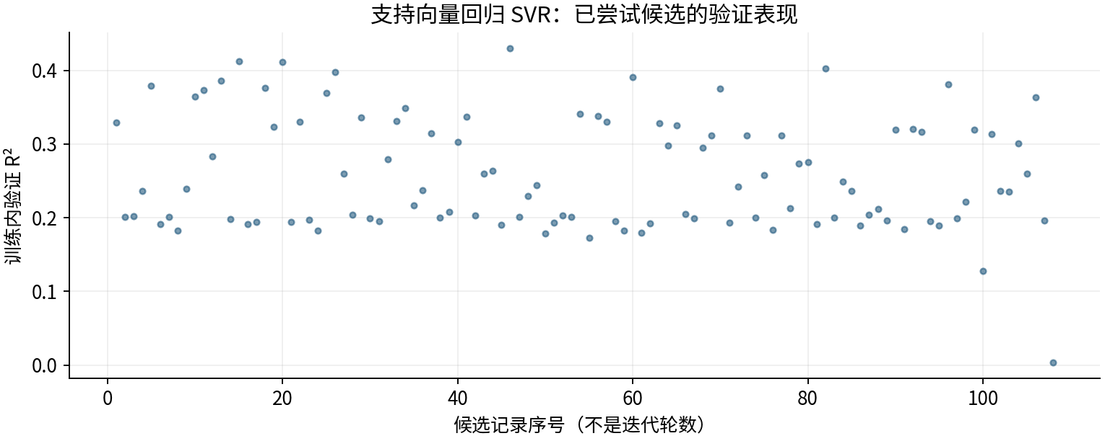

图源：工作表“搜索记录”区域及对应源CSV。

图3｜原上传变量重要性（按原Excel重绘）
怎么看：LightGBM原版统计分裂次数；其他原版使用置换重要性。重复列会相互替代，不能用这些数值直接比较物理贡献或跨模型大小。
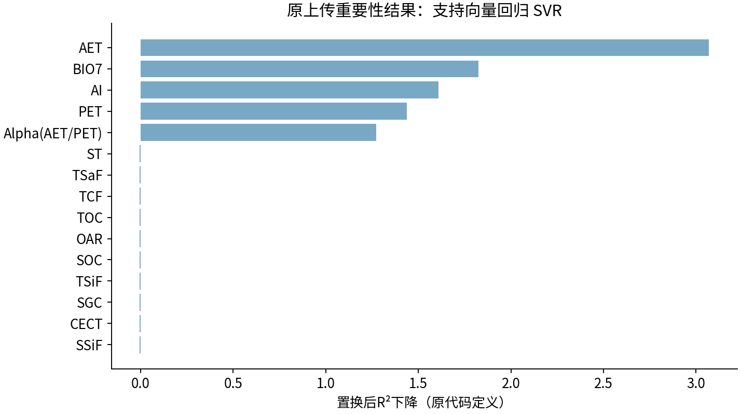

图源：uploaded_original_results/SVR变量重要性.xlsx

图4｜SVR变量重要性
怎么看：最初四模型的6组试验阶段；不是后续变量筛选版本。
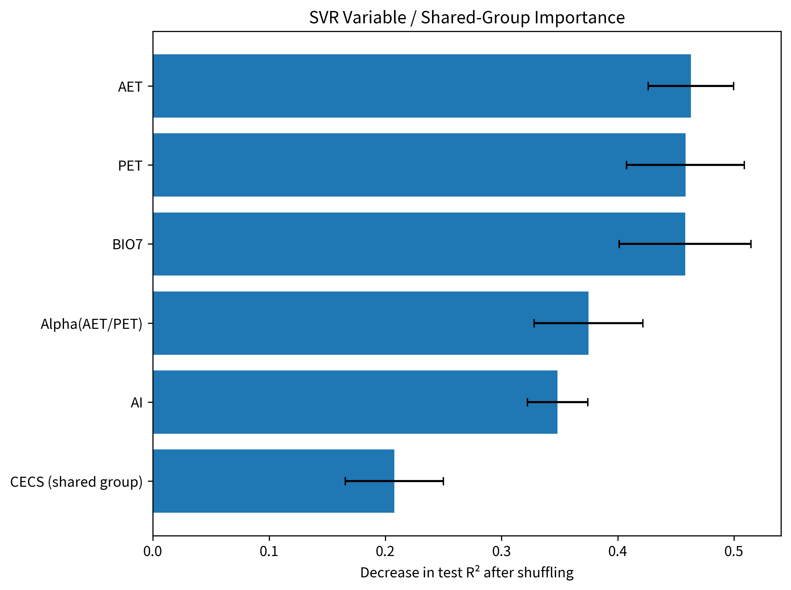

图源：results/SVR/SVR变量重要性.png

图5｜SVR模型拟合散点图
怎么看：最初四模型的6组试验阶段；不是后续变量筛选版本。
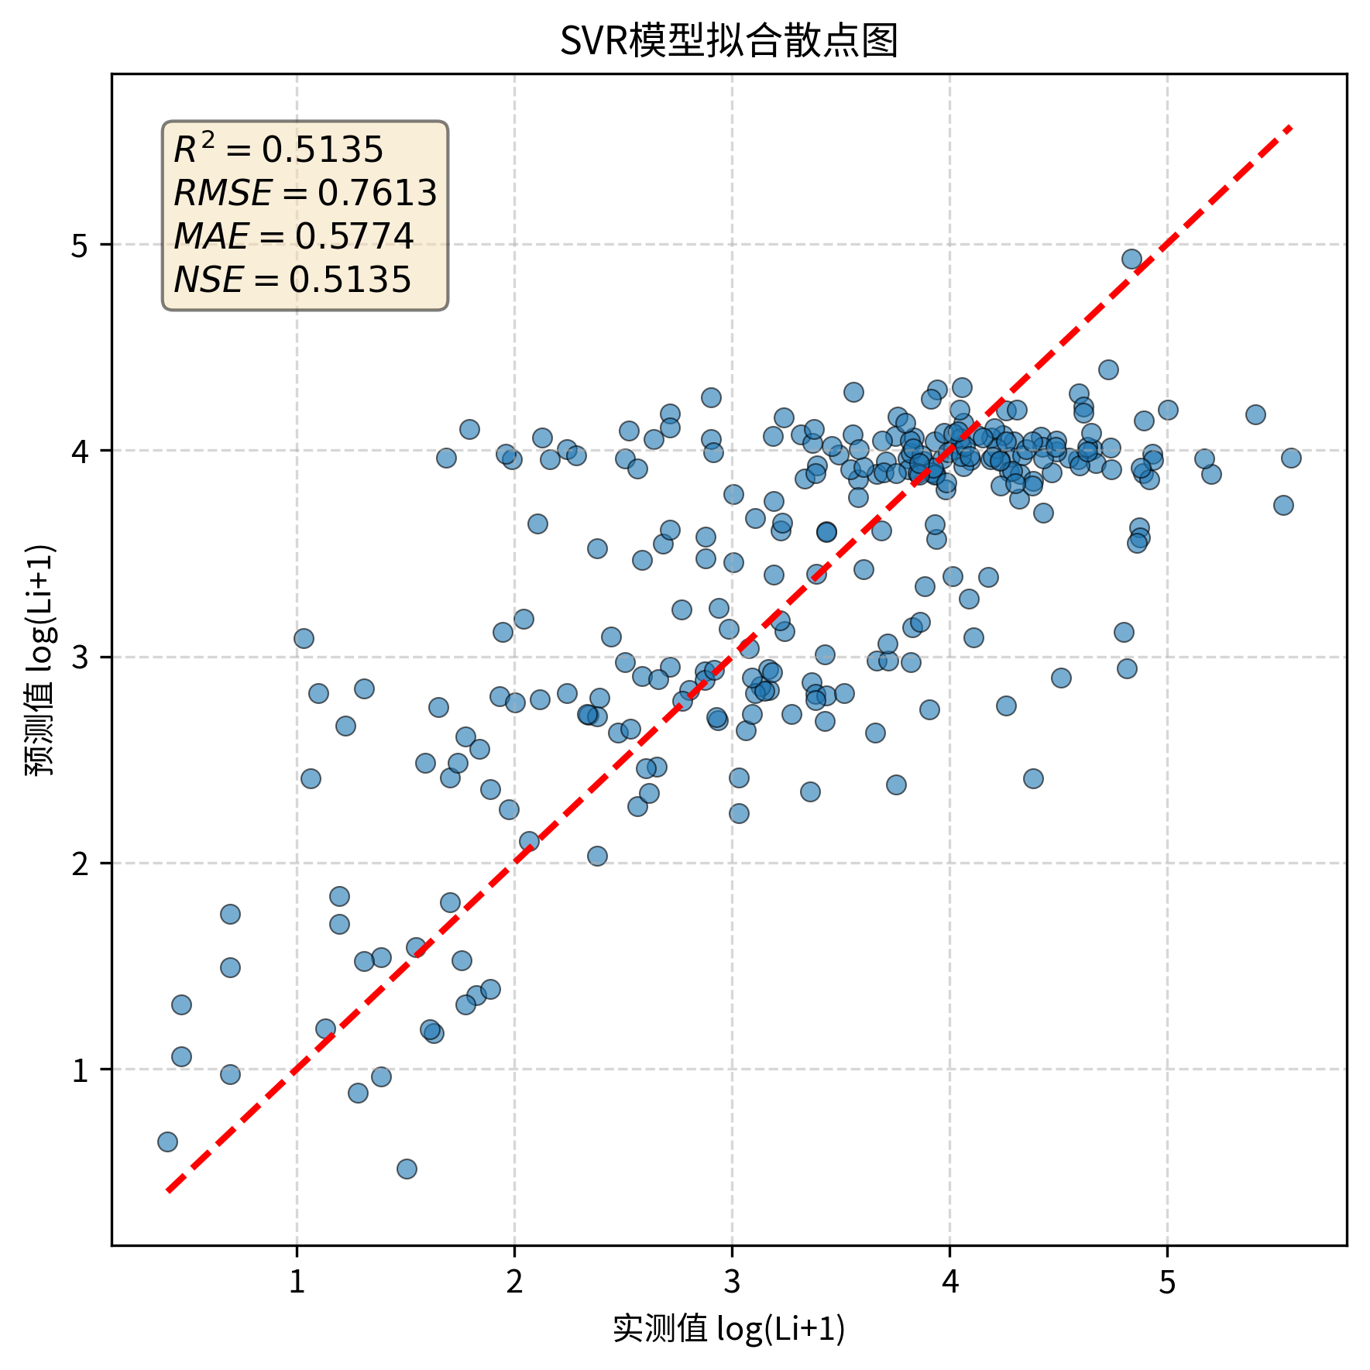

图源：results/SVR/SVR模型拟合散点图.png

图6｜SVR_before_after
怎么看：最初四模型前后对照；RF右图是6组0.5403，后续4因子0.5538见本表首图。
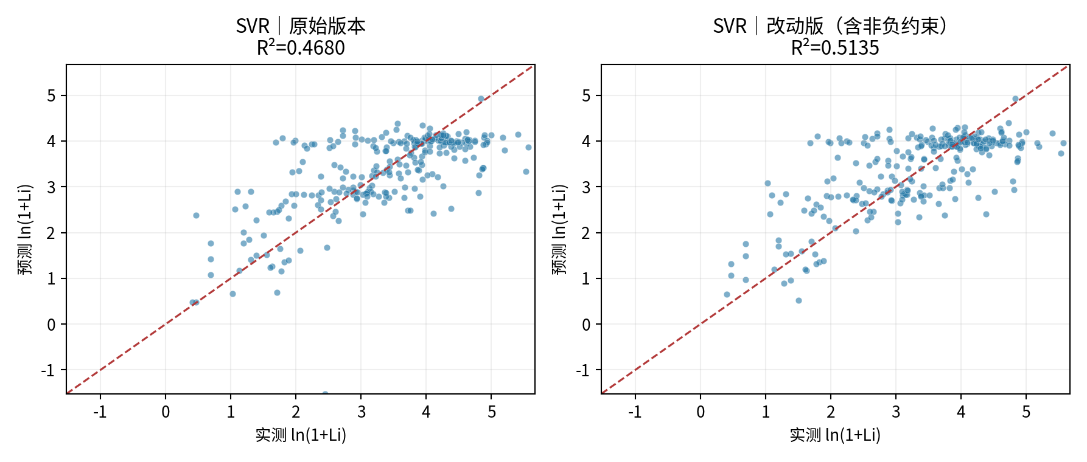

图源：figures/SVR_before_after.png

⑤ 做过哪些尝试：可追溯的训练内记录
本表保留108条候选／对照记录，可能包含重复设置。下列“验证R²”均是训练内验证，不是273条固定测试；参数记录不能都当作改进成功。
批次 | 方案 | 训练内验证R² | 原记录波动 | 参数／设置 |  | 说明
broad_screen | SVR_scaled | 0.3291 | 0.0576 | {'svr__C': np.float64(23.934484829818196), 'svr__epsilon': 0.2, 'svr__gamma': np.float64(0.12440766762500982)} |  | 训练内验证分数；不是273条固定测试结果。
broad_screen | SVR_scaled | 0.2011 | 0.0423 | {'svr__C': np.float64(0.3475395118758894), 'svr__epsilon': 0.2, 'svr__gamma': np.float64(0.0046441516008730276)} |  | 训练内验证分数；不是273条固定测试结果。
broad_screen | SVR_scaled | 0.2017 | 0.0472 | {'svr__C': np.float64(0.7888316959425066), 'svr__epsilon': 0.03, 'svr__gamma': np.float64(0.0022967194687854684)} |  | 训练内验证分数；不是273条固定测试结果。
broad_screen | SVR_scaled | 0.2360 | 0.0558 | {'svr__C': np.float64(0.5229345128959084), 'svr__epsilon': 0.2, 'svr__gamma': np.float64(0.06261649193071549)} |  | 训练内验证分数；不是273条固定测试结果。
broad_screen | SVR_scaled | 0.3793 | 0.0719 | {'svr__C': np.float64(18.091640014781724), 'svr__epsilon': 0.2, 'svr__gamma': np.float64(0.43798672784954845)} |  | 训练内验证分数；不是273条固定测试结果。
broad_screen | SVR_scaled | 0.1916 | 0.0708 | {'svr__C': np.float64(7.5413251926017235), 'svr__epsilon': 0.03, 'svr__gamma': np.float64(0.00460192946546515)} |  | 训练内验证分数；不是273条固定测试结果。
broad_screen | SVR_scaled | 0.2008 | 0.0526 | {'svr__C': np.float64(0.24887631114117542), 'svr__epsilon': 0.03, 'svr__gamma': np.float64(0.042215476753444024)} |  | 训练内验证分数；不是273条固定测试结果。
broad_screen | SVR_scaled | 0.1826 | 0.0733 | {'svr__C': np.float64(51.87155044327126), 'svr__epsilon': 0.1, 'svr__gamma': np.float64(0.0025716791543594236)} |  | 训练内验证分数；不是273条固定测试结果。
...

03_LightGBM
...
LightGBM｜改进方法、结果与全图
方案 | 说明／输入 | 测试R² | RMSE | MAE | 训练CV R² | 训练删行数 | 是否主方案
LightGBM_original_iterations_300 | LightGBM_original_iterations | 0.5333 | 0.7457 | 0.5843 | 0.4095 | 0 | 过程／对照
LightGBM_dedup_iterations_500 | LightGBM_dedup_iterations | 0.4851 | 0.7832 | 0.6046 | 0.4097 | 0 | 过程／对照
说明：上表中筛样本试验仅在训练内进行；6组试验与最终4因子试验是不同方案，收益不能相加。

④ 图册：每张图都注明版本与怎么看
图均直接嵌入Excel，离线可见。宽树图保留原图分辨率，可放大或另存查看；树图只是模型局部结构。没有测试过的候选不补画虚构测试结果。

图1｜关键版本拟合对照
怎么看：点越接近红色1:1线，预测越接近实测。所有面板是同一273条测试记录。新增方法左侧RF仅作参考，不是其原版。
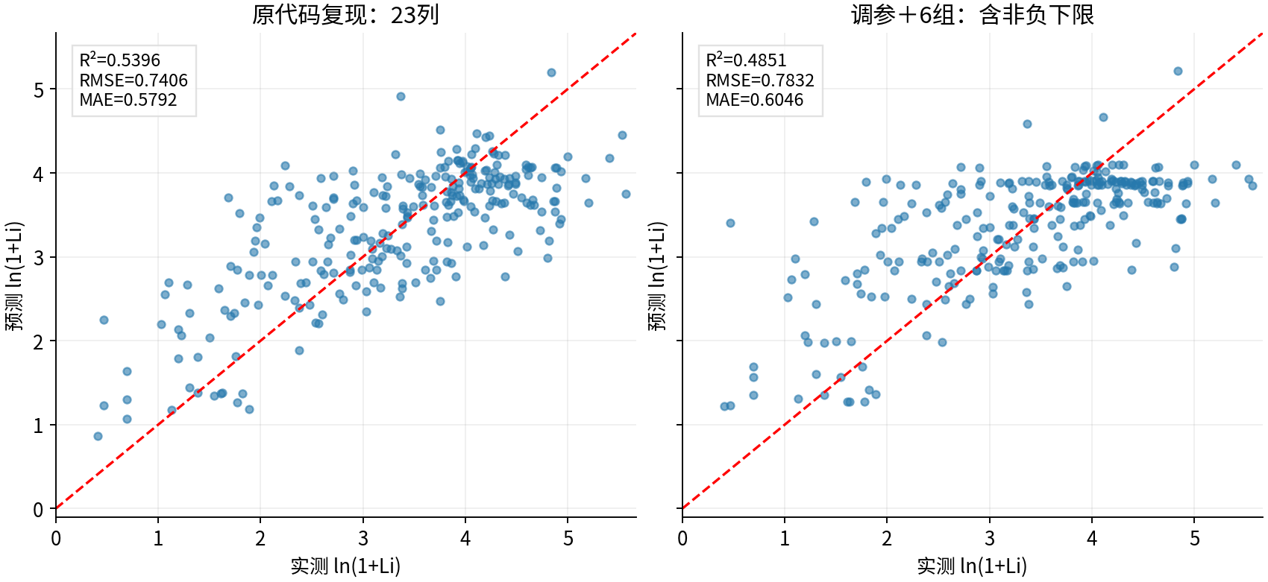

图源：已保存的逐行预测；本次未重新训练。

图2｜参数与方案搜索记录图
怎么看：每个点是一个已完成的候选方案。横轴只是记录顺序，不代表模型逐步进步；分数不是固定测试R²。详见下方逐项记录。
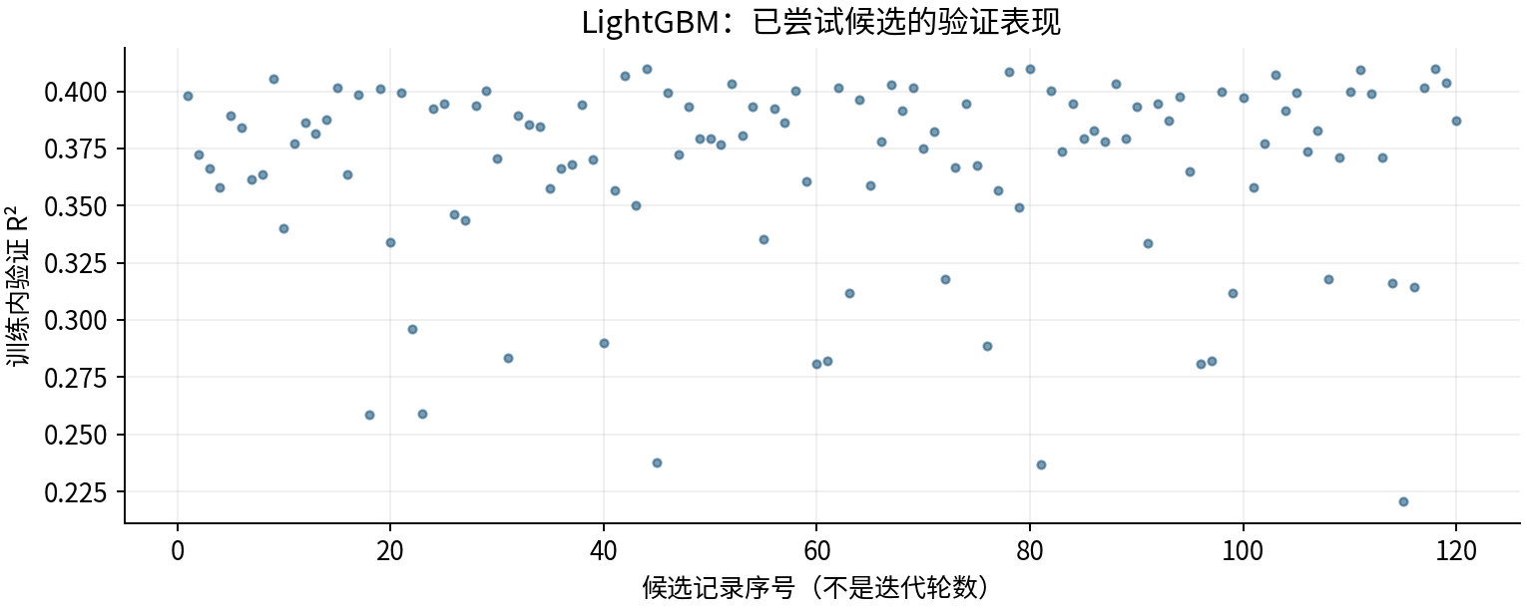

图源：工作表“搜索记录”区域及对应源CSV。

图3｜原上传变量重要性（按原Excel重绘）
怎么看：LightGBM原版统计分裂次数；其他原版使用置换重要性。重复列会相互替代，不能用这些数值直接比较物理贡献或跨模型大小。
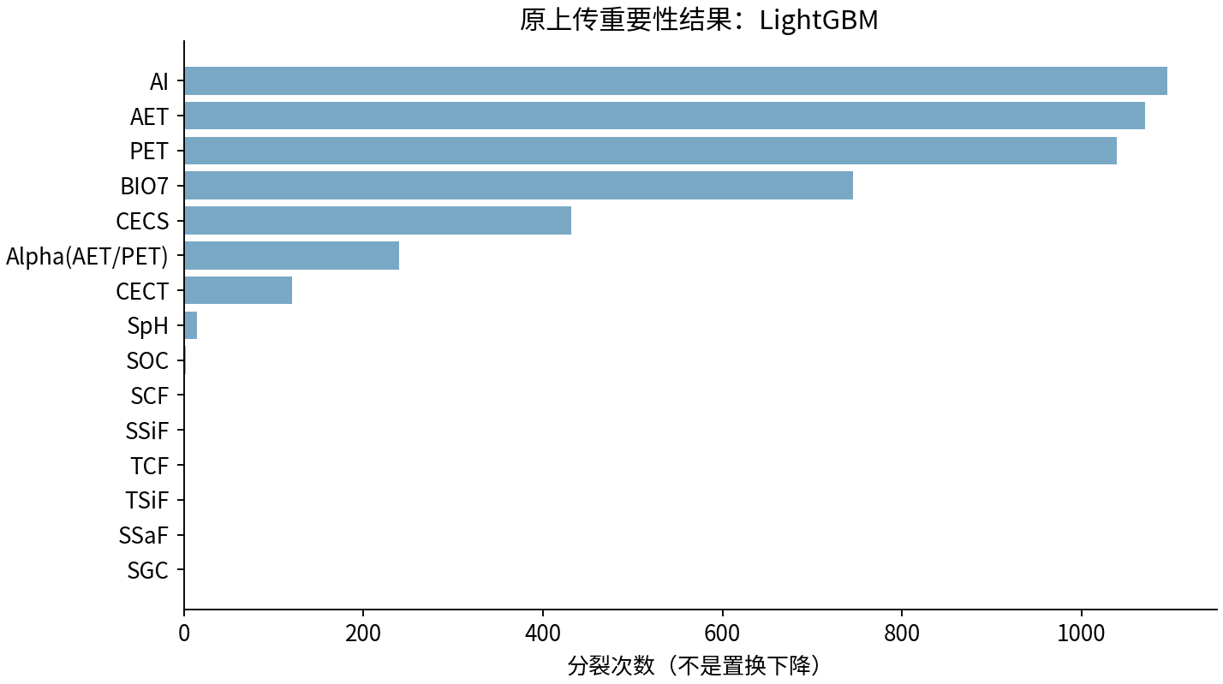

图源：uploaded_original_results/LightGBM变量重要性.xlsx

图4｜LightGBM变量重要性
怎么看：最初四模型的6组试验阶段；不是后续变量筛选版本。
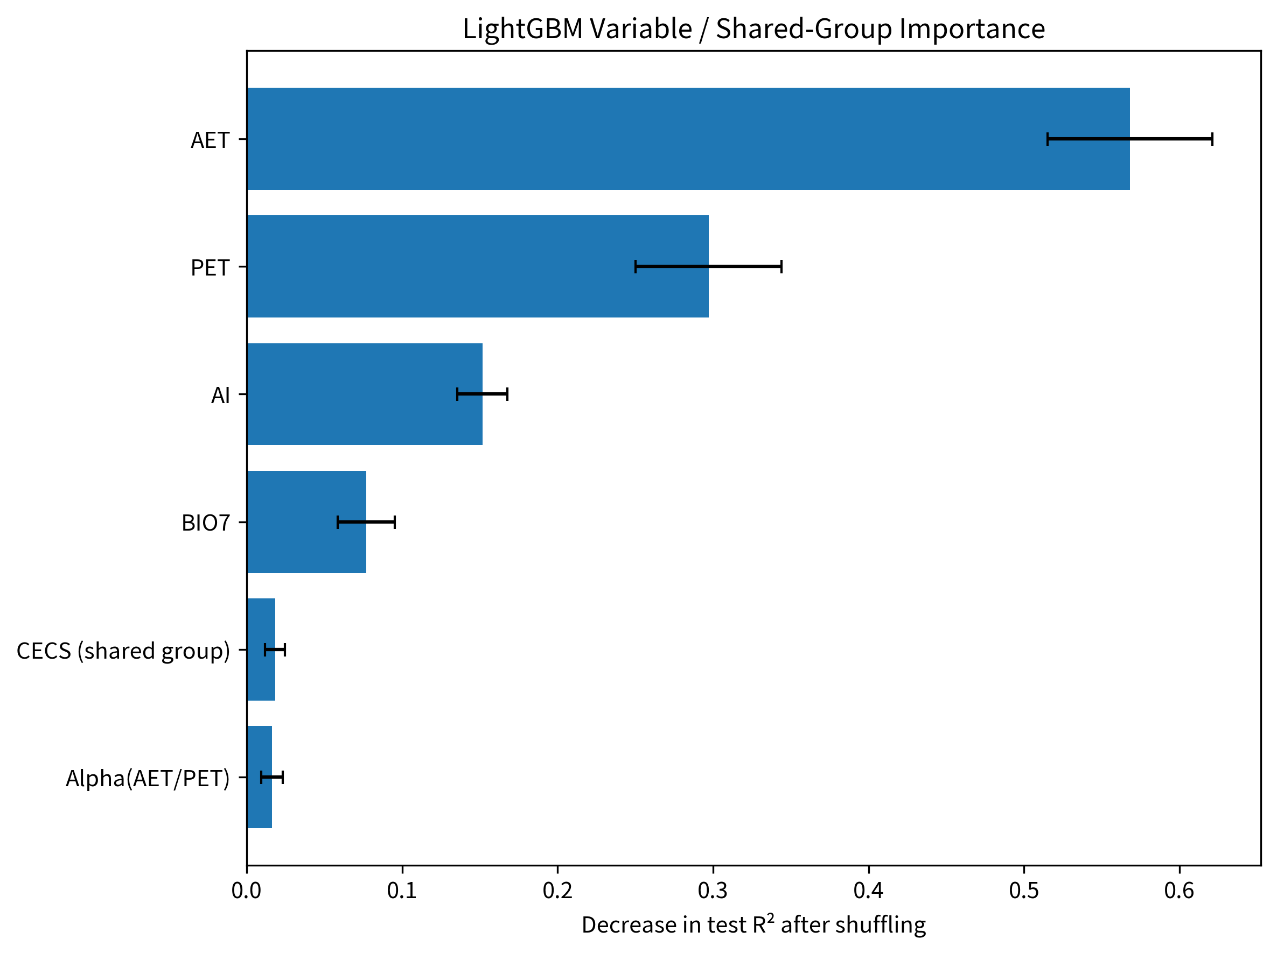
...
LightGBM｜改进方法、结果与全图
图源：results/LightGBM/LightGBM树结构.png

图6｜LightGBM模型拟合散点图
怎么看：最初四模型的6组试验阶段；不是后续变量筛选版本。
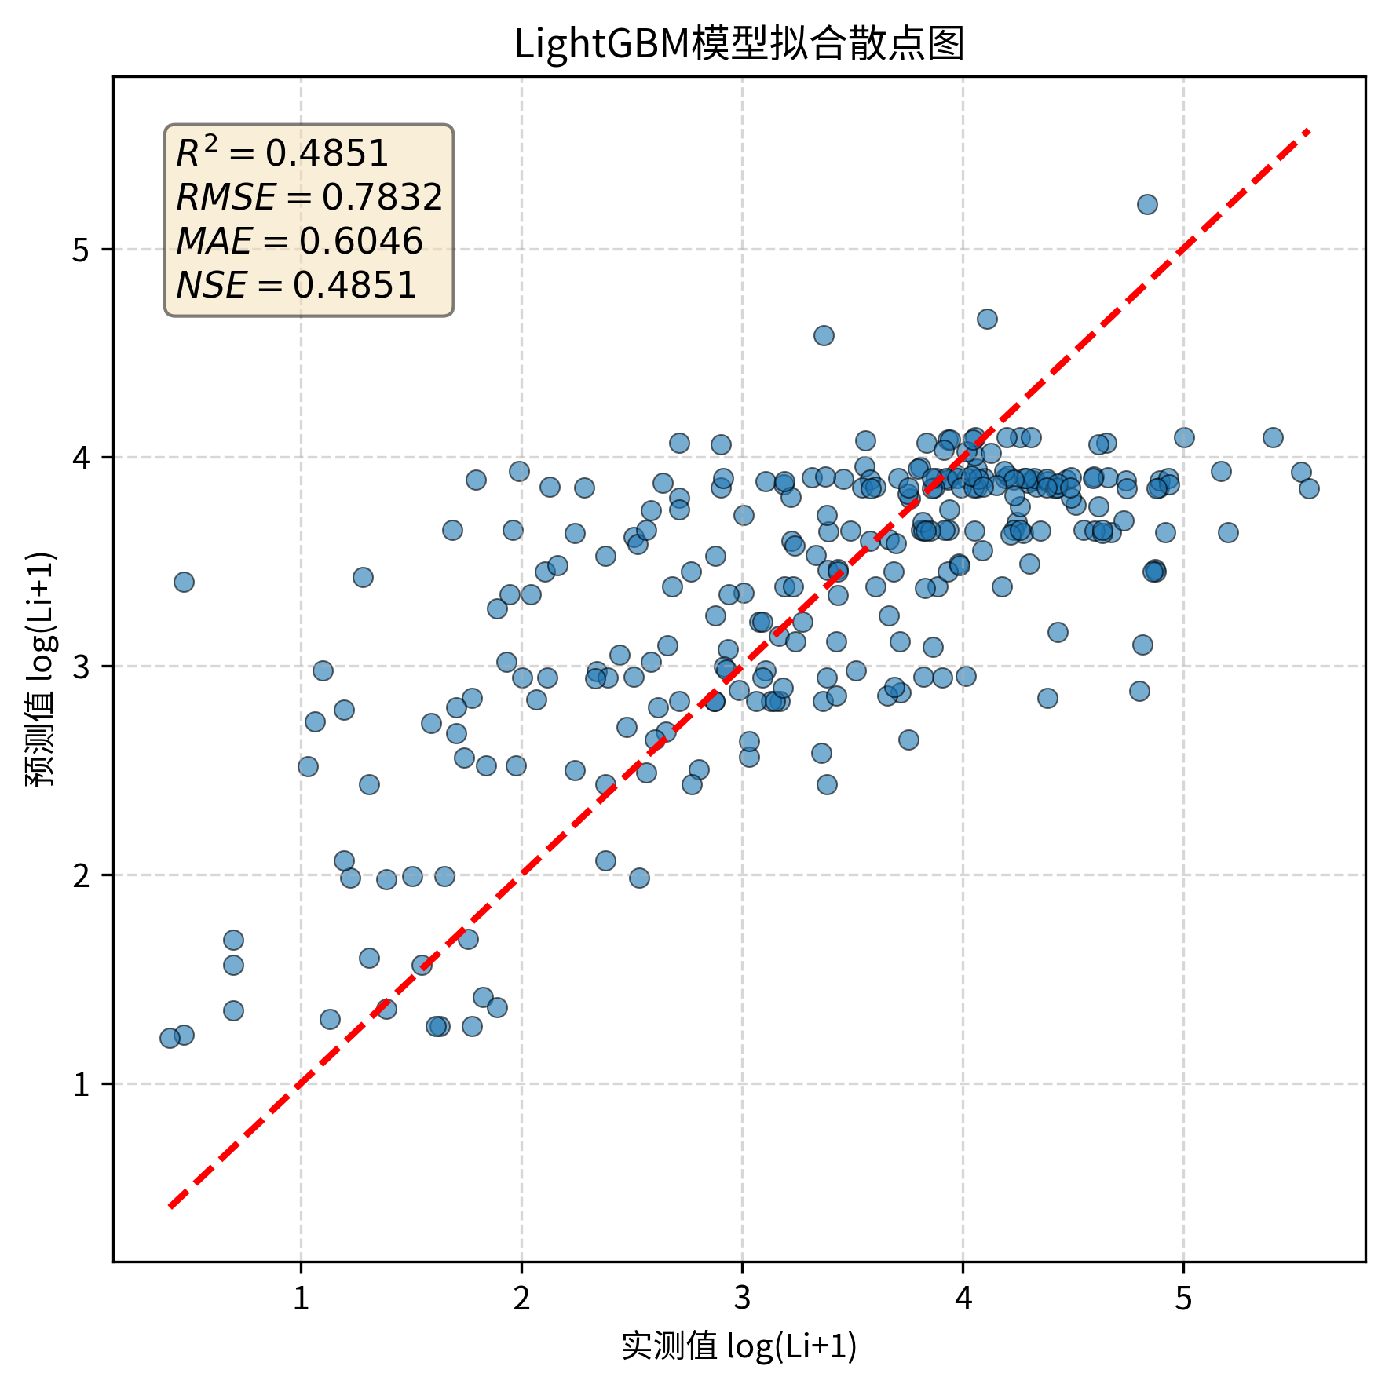

图源：results/LightGBM/LightGBM模型拟合散点图.png

图7｜LightGBM_before_after
怎么看：最初四模型前后对照；RF右图是6组0.5403，后续4因子0.5538见本表首图。
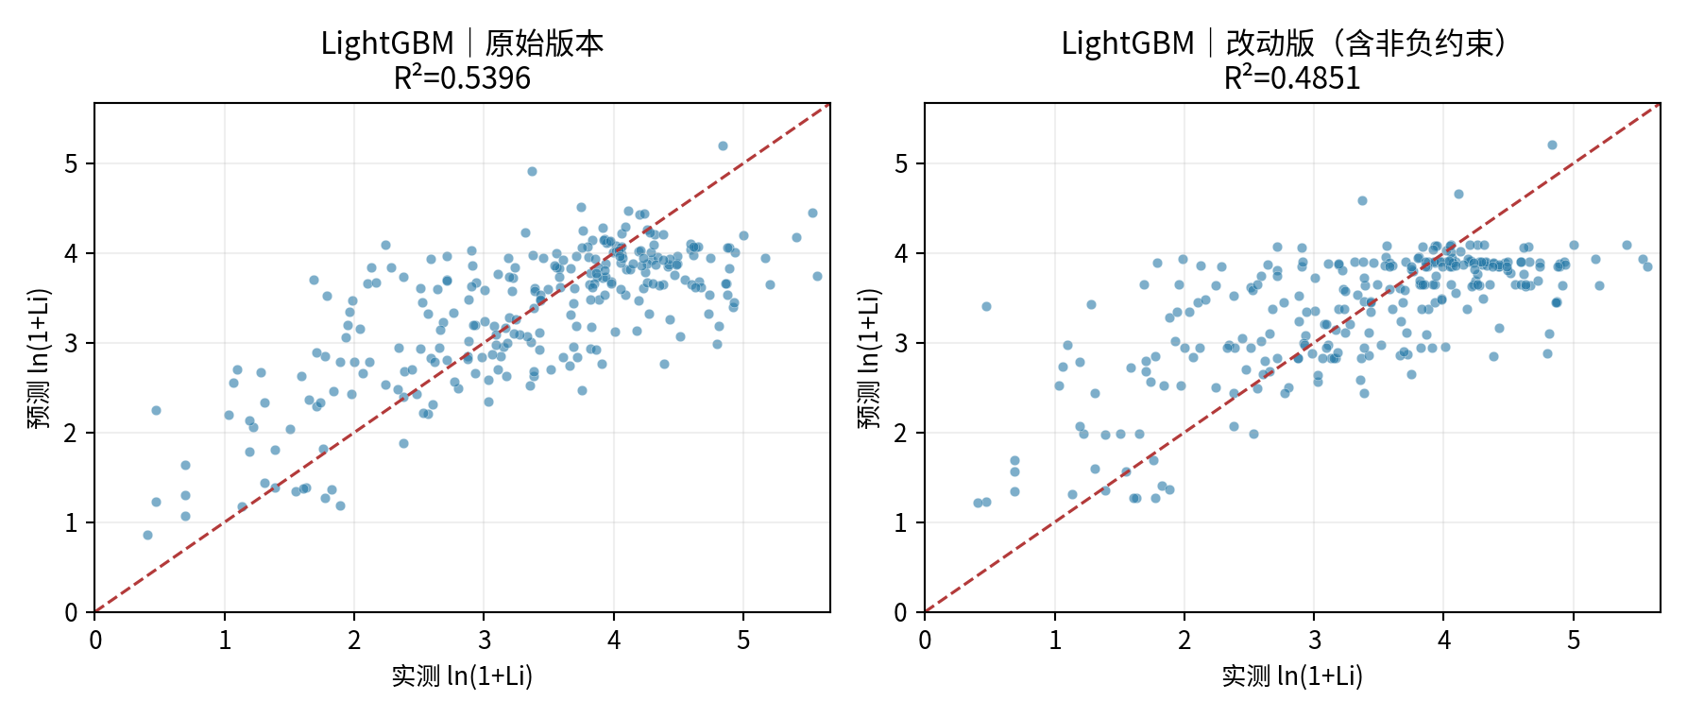
...

04_MLP
...
神经网络 MLP｜改进方法、结果与全图
图源：已保存的逐行预测；本次未重新训练。

图2｜参数与方案搜索记录图
怎么看：每个点是一个已完成的候选方案。横轴只是记录顺序，不代表模型逐步进步；分数不是固定测试R²。详见下方逐项记录。
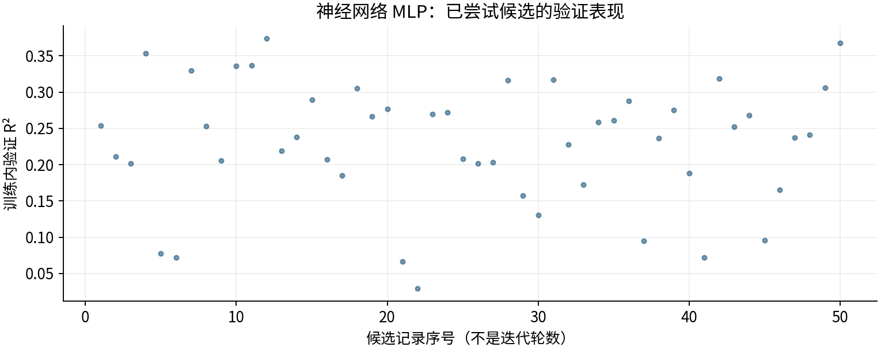

图源：工作表“搜索记录”区域及对应源CSV。

图3｜原上传变量重要性（按原Excel重绘）
怎么看：LightGBM原版统计分裂次数；其他原版使用置换重要性。重复列会相互替代，不能用这些数值直接比较物理贡献或跨模型大小。
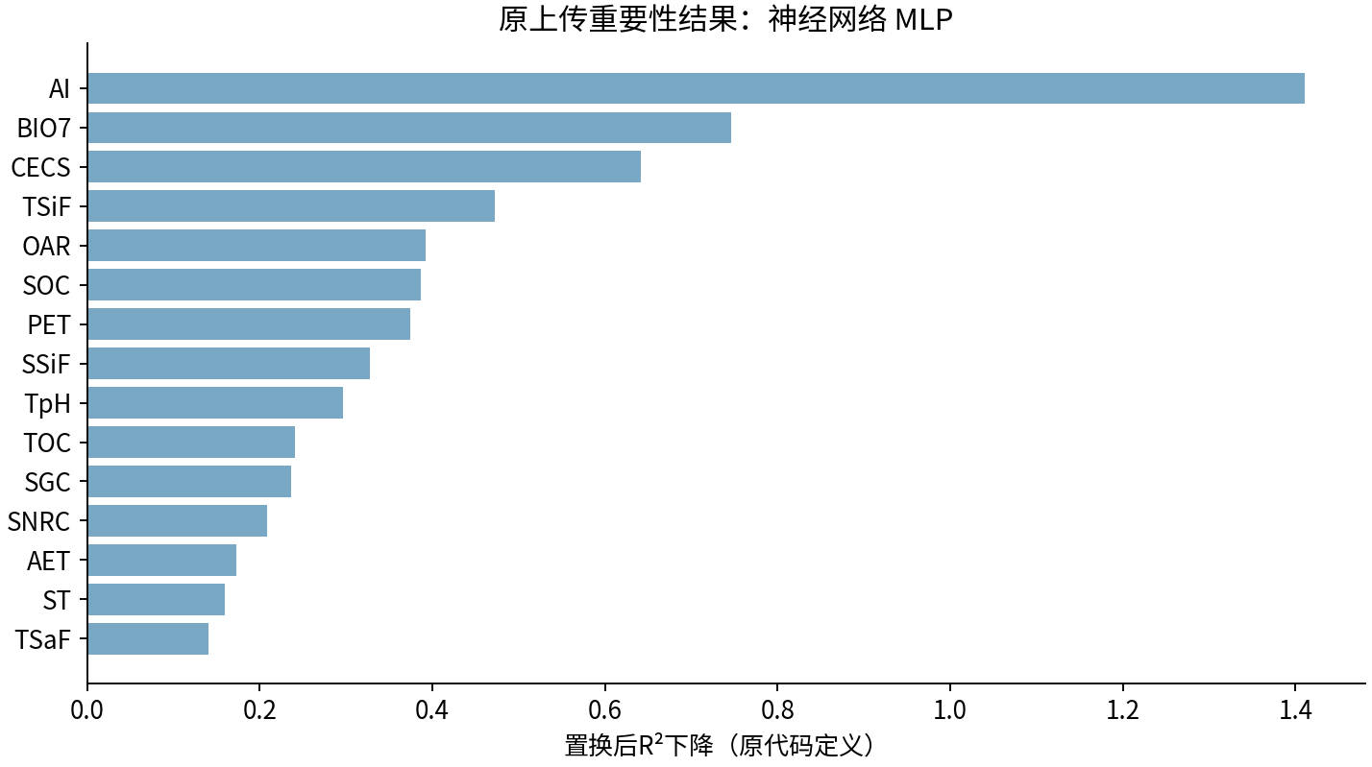

图源：uploaded_original_results/MLP变量重要性.xlsx

图4｜MLP变量重要性
怎么看：最初四模型的6组试验阶段；不是后续变量筛选版本。
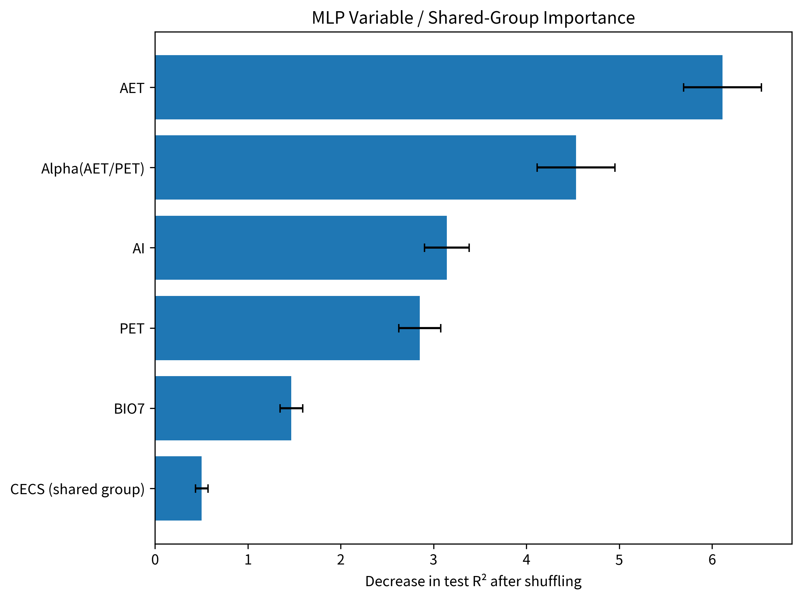

图源：results/MLP/MLP变量重要性.png

图5｜MLP模型拟合散点图
怎么看：最初四模型的6组试验阶段；不是后续变量筛选版本。
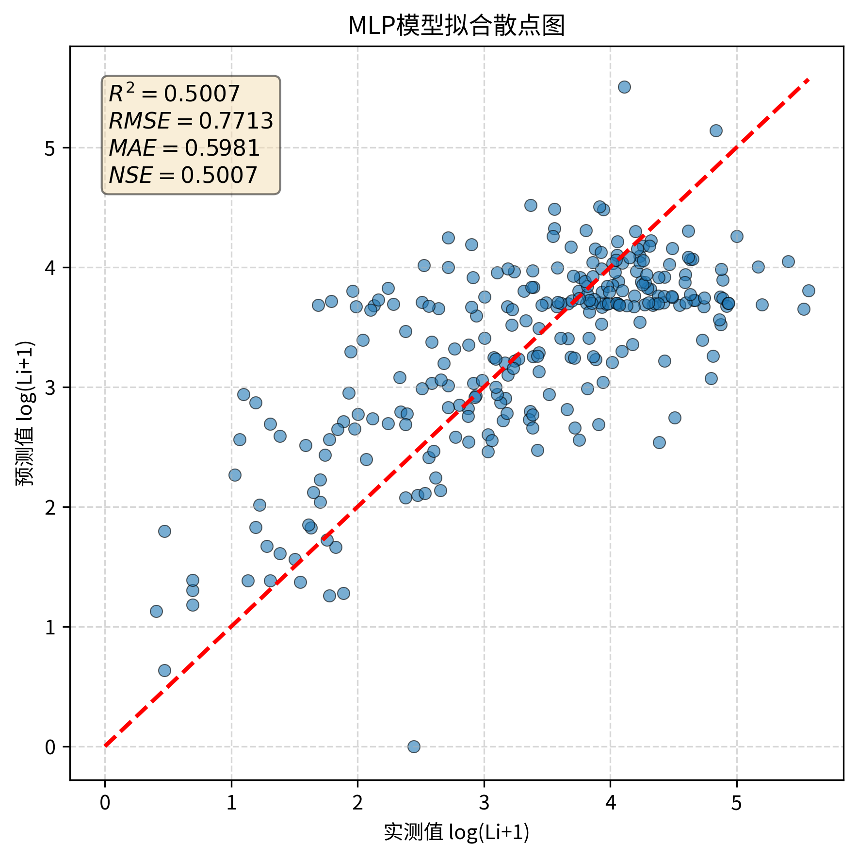

图源：results/MLP/MLP模型拟合散点图.png

图6｜MLP_before_after
怎么看：最初四模型前后对照；RF右图是6组0.5403，后续4因子0.5538见本表首图。
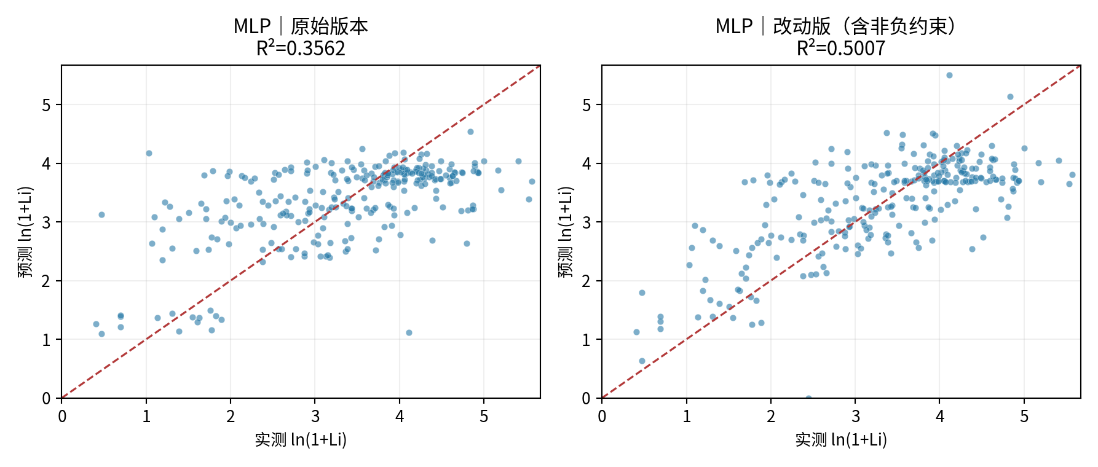
...

05_XGBoost
...
XGBoost｜改进方法、结果与全图
最小子节点权重 | 无原版 | 10 | 限制过小的叶子区域。
L2／L1 | 无原版 | 1／0 | 正则化约束。
列采样 | 无原版 | 0.7 | 每棵树使用部分变量。

④ 图册：每张图都注明版本与怎么看
图均直接嵌入Excel，离线可见。宽树图保留原图分辨率，可放大或另存查看；树图只是模型局部结构。没有测试过的候选不补画虚构测试结果。

图1｜关键版本拟合对照
怎么看：点越接近红色1:1线，预测越接近实测。所有面板是同一273条测试记录。新增方法左侧RF仅作参考，不是其原版。
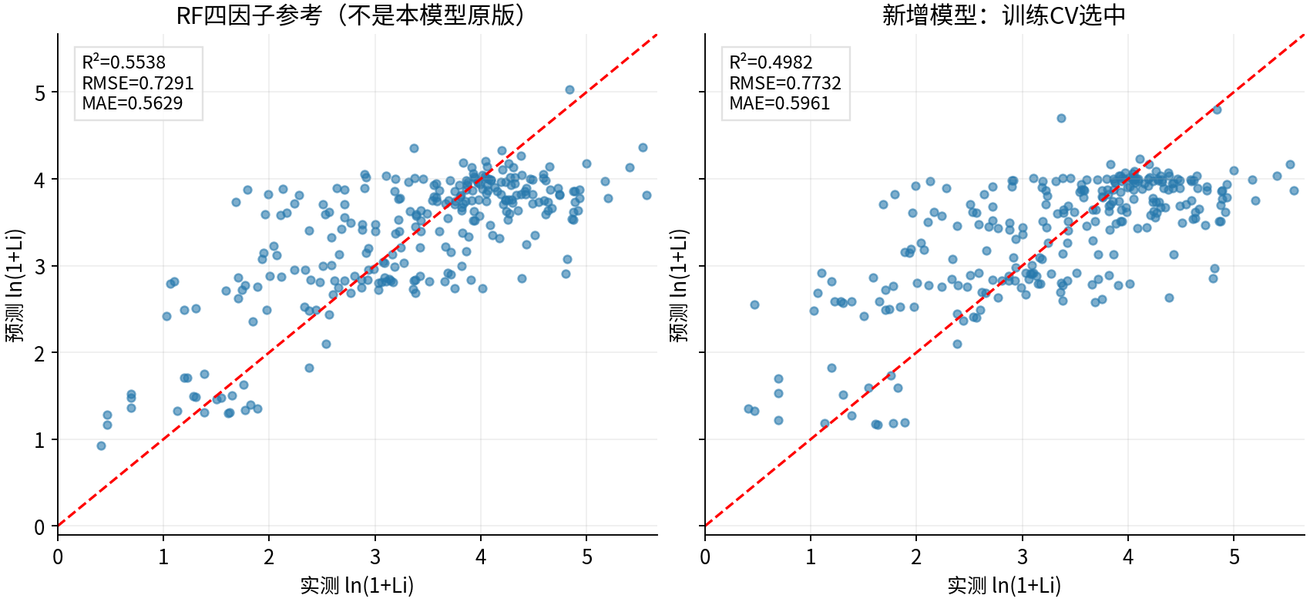

图源：已保存的逐行预测；本次未重新训练。

图2｜参数与方案搜索记录图
怎么看：每个点是一个已完成的候选方案。横轴只是记录顺序，不代表模型逐步进步；分数不是固定测试R²。详见下方逐项记录。
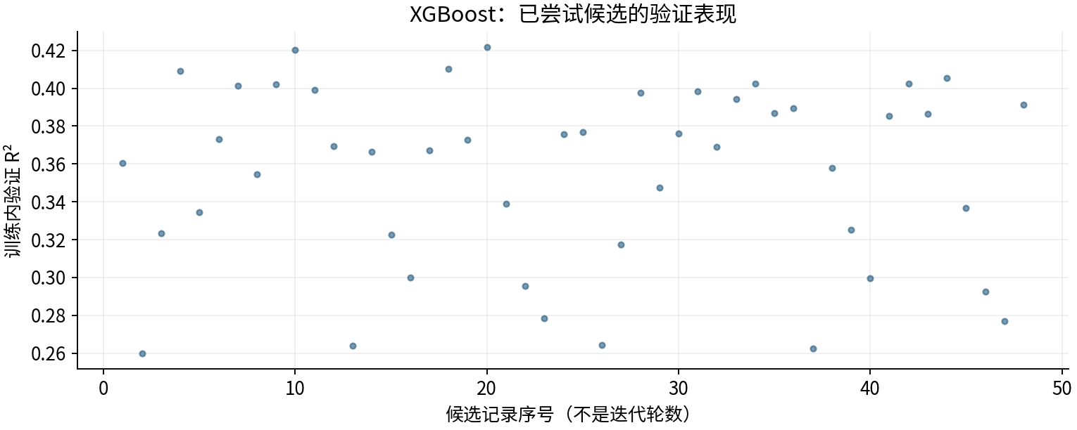

图源：工作表“搜索记录”区域及对应源CSV。

图3｜fit
怎么看：本轮4因子候选；重要性重新对该预测模型评价，不是因果效应。
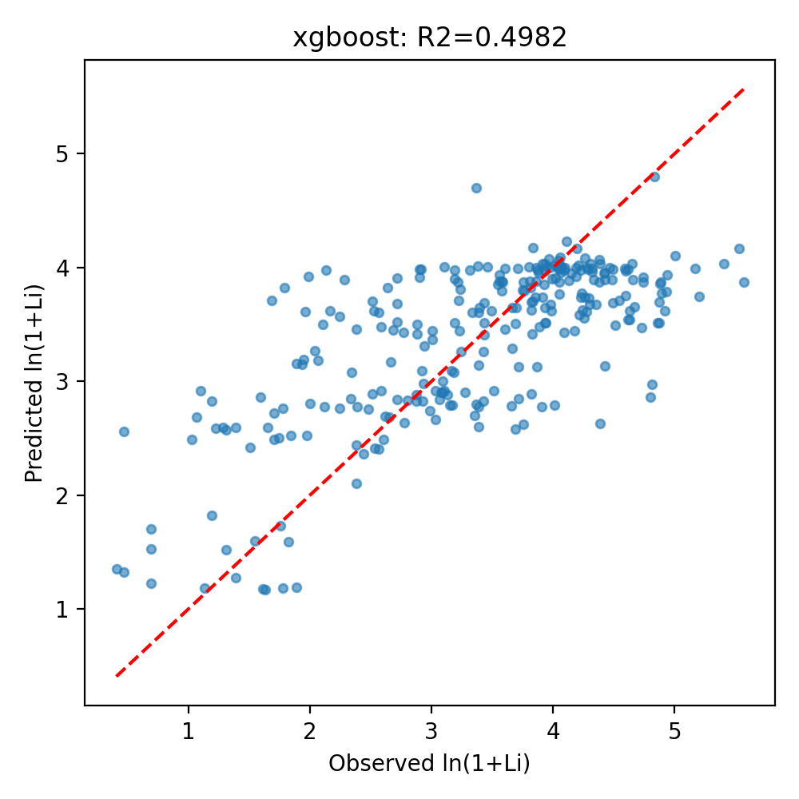

图源：other_methods/results/xgboost/fit.png

图4｜importance
怎么看：本轮4因子候选；重要性重新对该预测模型评价，不是因果效应。
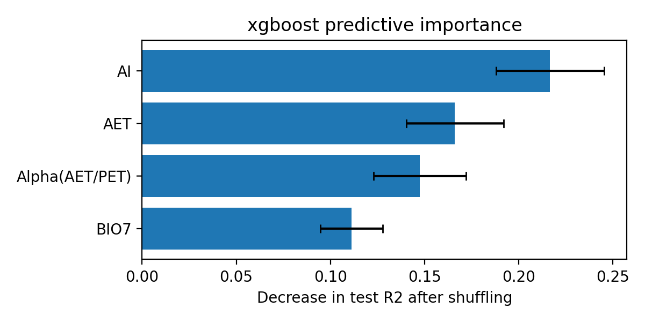
...

06_GaussianProcess
...
高斯过程回归｜改进方法、结果与全图
长度尺度 | 无原版 | 0.3 | 标准化后的距离尺度。
白噪声水平 | 无原版 | 0.5 | 归一化目标空间参数，不是原单位误差。
核优化器 | 无原版 | 关闭；用CV网格选择 | 说明本轮搜索范围有限。

④ 图册：每张图都注明版本与怎么看
图均直接嵌入Excel，离线可见。宽树图保留原图分辨率，可放大或另存查看；树图只是模型局部结构。没有测试过的候选不补画虚构测试结果。

图1｜关键版本拟合对照
怎么看：点越接近红色1:1线，预测越接近实测。所有面板是同一273条测试记录。新增方法左侧RF仅作参考，不是其原版。
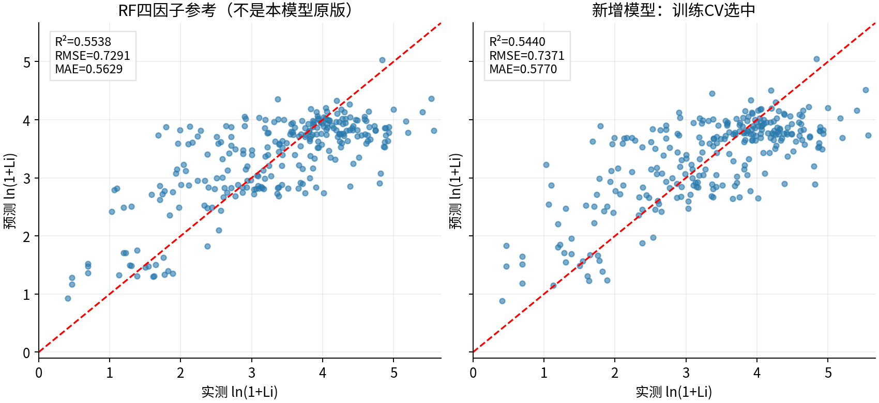

图源：已保存的逐行预测；本次未重新训练。

图2｜参数与方案搜索记录图
怎么看：每个点是一个已完成的候选方案。横轴只是记录顺序，不代表模型逐步进步；分数不是固定测试R²。详见下方逐项记录。
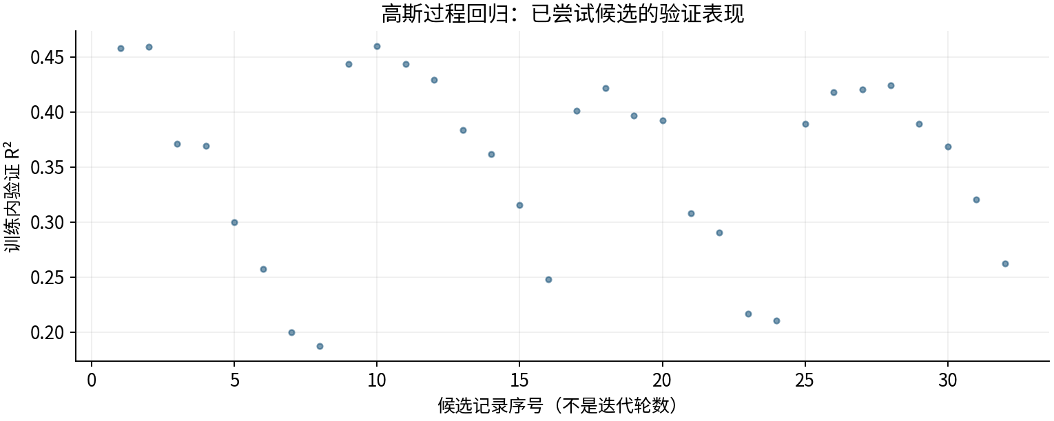

图源：工作表“搜索记录”区域及对应源CSV。

图3｜fit
怎么看：本轮4因子候选；重要性重新对该预测模型评价，不是因果效应。
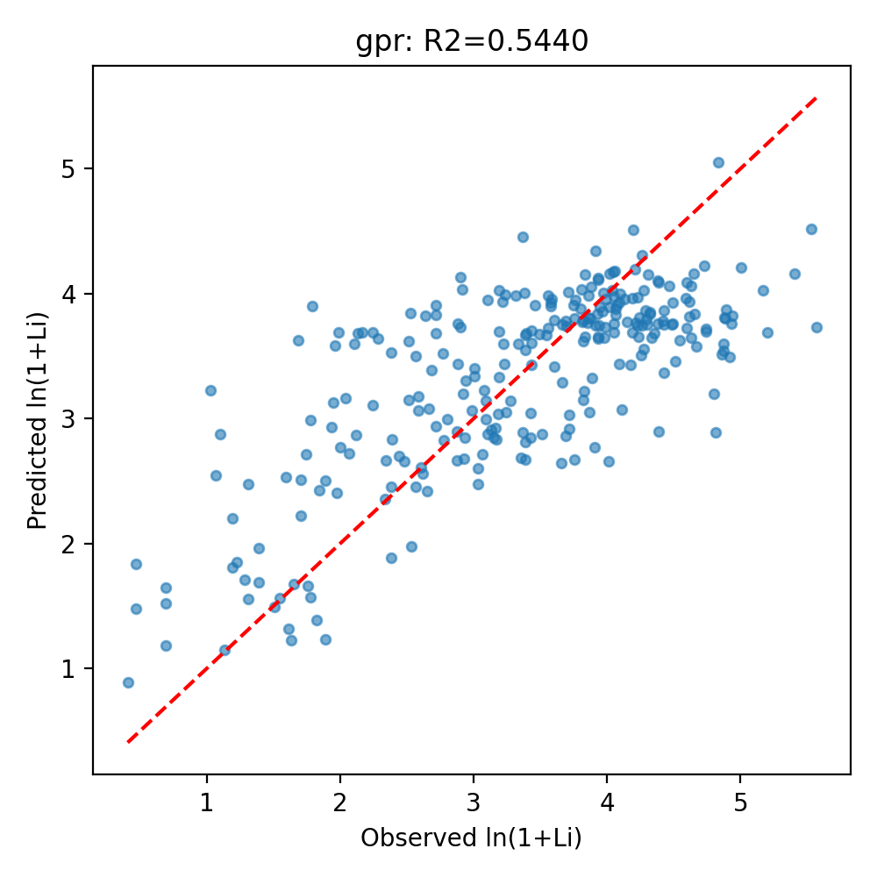

图源：other_methods/results/gpr/fit.png

图4｜importance
怎么看：本轮4因子候选；重要性重新对该预测模型评价，不是因果效应。
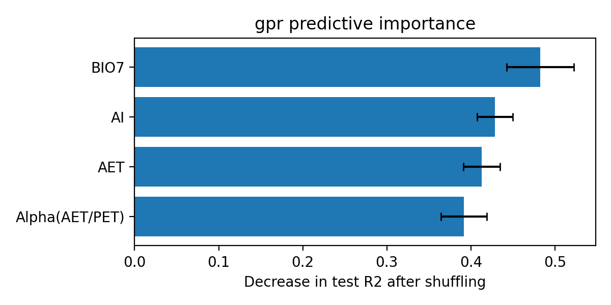
...

07_SplineRidge
...
样条加性回归｜改进方法、结果与全图
样条次数 | 无原版 | 2 | 二次分段平滑曲线。
节点位置 | 无原版 | 训练数据分位数 | 只看训练样本。
岭惩罚alpha | 无原版 | 10 | 限制曲线系数过大。

④ 图册：每张图都注明版本与怎么看
图均直接嵌入Excel，离线可见。宽树图保留原图分辨率，可放大或另存查看；树图只是模型局部结构。没有测试过的候选不补画虚构测试结果。

图1｜关键版本拟合对照
怎么看：点越接近红色1:1线，预测越接近实测。所有面板是同一273条测试记录。新增方法左侧RF仅作参考，不是其原版。
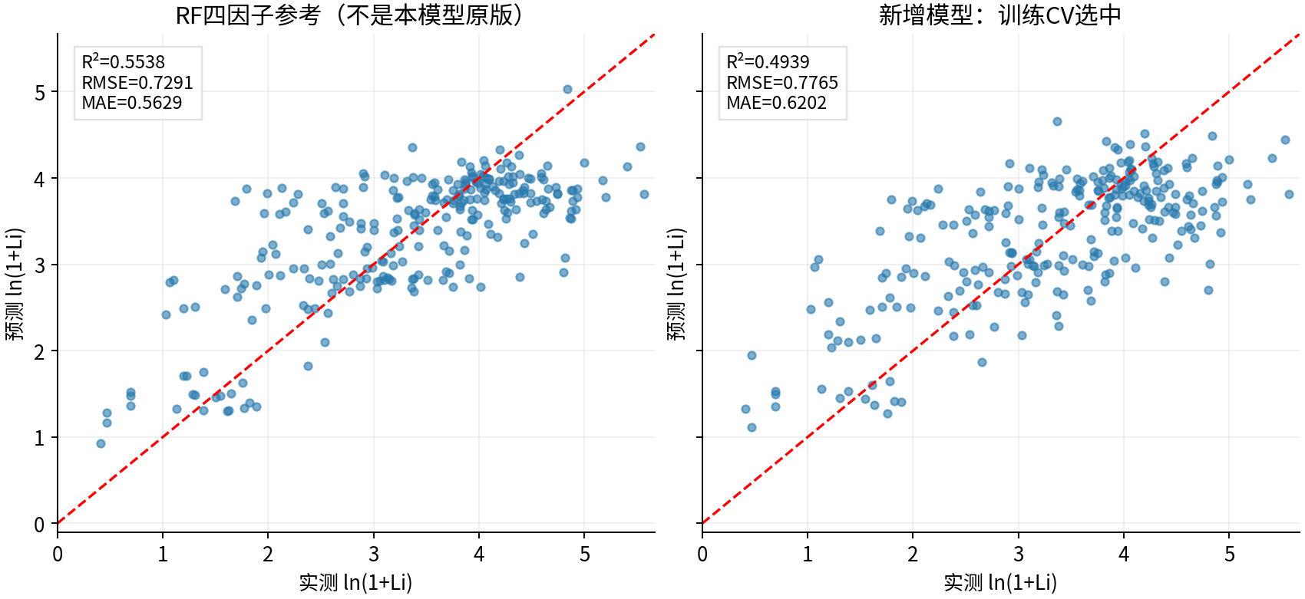

图源：已保存的逐行预测；本次未重新训练。

图2｜参数与方案搜索记录图
怎么看：每个点是一个已完成的候选方案。横轴只是记录顺序，不代表模型逐步进步；分数不是固定测试R²。详见下方逐项记录。
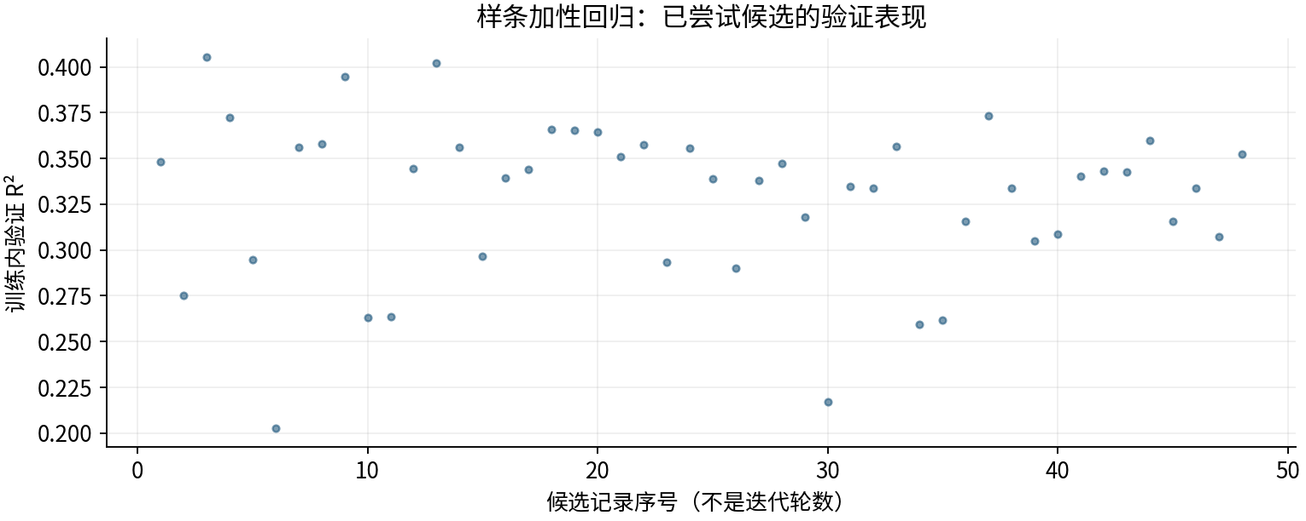

图源：工作表“搜索记录”区域及对应源CSV。

图3｜fit
怎么看：本轮4因子候选；重要性重新对该预测模型评价，不是因果效应。


图源：other_methods/results/spline/fit.png

图4｜importance
怎么看：本轮4因子候选；重要性重新对该预测模型评价，不是因果效应。
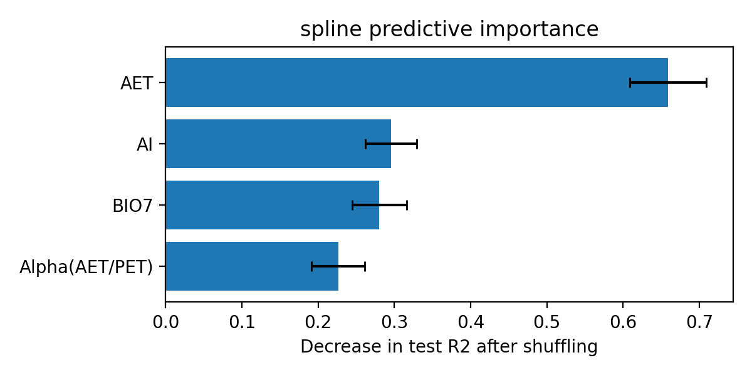
...

08_RF_GP
...
RF＋高斯过程组合｜改进方法、结果与全图
图源：已保存的逐行预测；本次未重新训练。

图2｜参数与方案搜索记录图
怎么看：每个点是一个已完成的候选方案。横轴只是记录顺序，不代表模型逐步进步；分数不是固定测试R²。详见下方逐项记录。
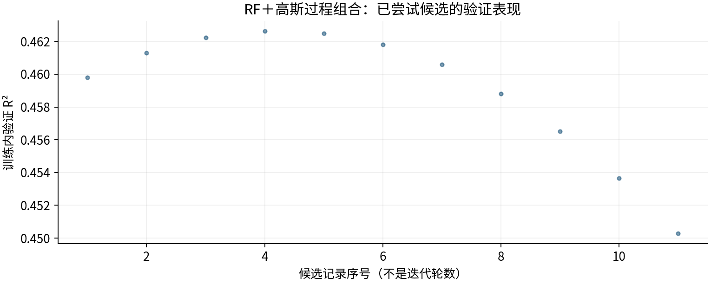

图源：工作表“搜索记录”区域及对应源CSV。

图3｜fit
怎么看：本轮4因子候选；重要性重新对该预测模型评价，不是因果效应。


图源：other_methods/results/rf_gp/fit.png

图4｜importance
怎么看：本轮4因子候选；重要性重新对该预测模型评价，不是因果效应。



